Lista de Precios
 |  |  | LISTA DE PRECIOS 1 |  |  | SUJETA A CAMBIOS SIN PREVIO AVISO
 |  |  | Fecha de Emisión: | 2026-07-22 |  | 0% | DESCUENTO
 |  |  | Fecha de factura: | 2026-07-22 |  | CLIENTE:
 |  |  | PRESUPUESTO VALIDO POR 72 Hs. |  |  | ENVIOS A TODO EL PAÍS
 |  |  | Mail: diferventas@outlook.com Tel: 1130369917 www.diferventas.com

ADHESIVOS
CÓDIGO | CODIGO | DENOMINACIÓN | PRESENTACIÓN | PRECIO LISTA | PRECIO CON | CANTIDAD | DESCUENTO | SUBTOTAL
 | PROVEEDOR |  | POR BULTO | UNITARIO S/IVA | DESCUENTO |  | ADICIONAL
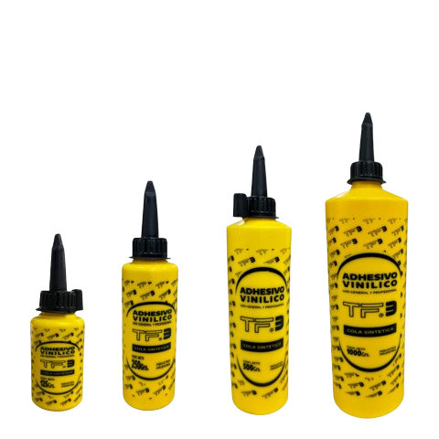
 |  |  |  |  | $ - |  | % | 0.00
13002 | CONGO | ADHESIVO VINILICO 500 gr | 12 | $ 3,526.40 | $ 3,526.40 |  |  | 0.00
5100 | TF3 | ADHESIVO VINILICO 125 G | 12 | $ 1,182.52 | $ 1,182.52 |  |  | 0.00
5101 | TF3 | ADHESIVO VINILICO 250 G | 12 | $ 1,987.28 | $ 1,987.28 |  |  | 0.00
5102 | TF3 | ADHESIVO VINILICO 500 G | 12 | $ 3,444.29 | $ 3,444.29 |  |  | 0.00
5103 | TF3 | ADHESIVO VINILICO 1000 G | 6 | $ 6,332.45 | $ 6,332.45 |  |  | 0.00
8022 | PEGALO | ADHESIVO DE CONTACTO 125cc | 24 | $ 3,165.32 | $ 3,165.32 |  |  | 0.00
8023 | PEGALO | ADHESIVO DE CONTACTO 250cc | 12 | $ 3,956.60 | $ 3,956.60 |  |  | 0.00
8024 | PEGALO | ADHESIVO DE CONTACTO 500cc | 6 | $ 7,394.00 | $ 7,394.00 |  |  | 0.00
5099 | TF3 | ADHESIVO CONTACTO 50 CC (POMO) | 24 | $ 2,068.98 | $ 2,068.98 |  |  | 0.00
13008 | CONGO | ADHESIVO DE CONTACTO C-2100 40 ml | 18 | $ 2,644.80 | $ 2,644.80 |  |  | 0.00 | 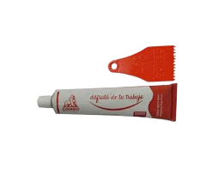
5017 | TF3 | ADHESIVO PARA PVC 60 cc | 12 | $ 1,650.12 | $ 1,650.12 |  |  | 0.00
5018 | TF3 | ADHESIVO PARA PVC 110 cc | 12 | $ 2,796.84 | $ 2,796.84 |  |  | 0.00
5019 | TF3 | ADHESIVO PARA PVC 250 cc | 6 | $ 6,018.48 | $ 6,018.48 |  |  | 0.00
5020 | TF3 | CREMA ADHESIVA EPOXI BLANCA 150 Gr | 12 | $ 10,319.91 | $ 10,319.91 |  |  | 0.00
5021 | TF3 | CREMA ADHESIVA EPOXI ACERO 200 Gr | 12 | $ 10,319.91 | $ 10,319.91 |  |  | 0.00
8012 | PEGALO | CIANOACRILATO FRASCO 10 Gr | 10 | $ 1,874.92 | $ 1,874.92 |  |  | 0.00
8013 | PEGALO | CIANOACRILATO FRASCO 20 Gr | 10 | $ 3,215.70 | $ 3,215.70 |  |  | 0.00
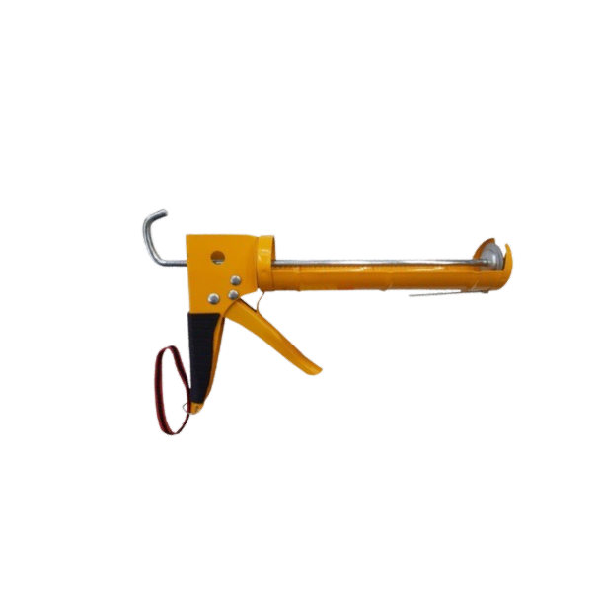
ACCESORIOS
14182 | 11546 | PISTOLA APLICADORA CARTUCHO REFORZADA | 0 | $ 7,111.33 | $ 7,111.33 |  |  | 0.00
KIT DE REPARACIÓN
5082 | TF3 | KIT REPARACION LONAS (PILETAS) | 50 | $ 2,044.15 | $ 2,044.15 |  |  | 0.00
14180 | 9931 | PARCHE BICICLETA 24u (5x3 cm) +1 PEGAMEN | 10 | $ 1,977.24 | $ 1,977.24 |  |  | 0.00
SELLADORES
5066 | TF3 | AEROSOL POLIURETANO 300ml | 12 | $ 7,704.40 | $ 7,704.40 |  |  | 0.00
5016 | TF3 | SELLADOR DE ROSCAS 25 cc | 80 | $ 1,332.50 | $ 1,332.50 |  |  | 0.00
5095 | TF3 | SELLADOR DE SILICONA 25 cm3 | 40 | $ 1,613.38 | $ 1,613.38 |  |  | 0.00
8005 | PEGALO | ADHESIVO SILICONADO BARRAS FINO 7 * 300 | 0 | $ 13,293.61 | $ 13,293.61 |  |  | 0.00
8006 | PEGALO | ADHESIVO SILICONADO BARRAS GRUESO 11*300 | 0 | $ 13,293.61 | $ 13,293.61 |  |  | 0.00
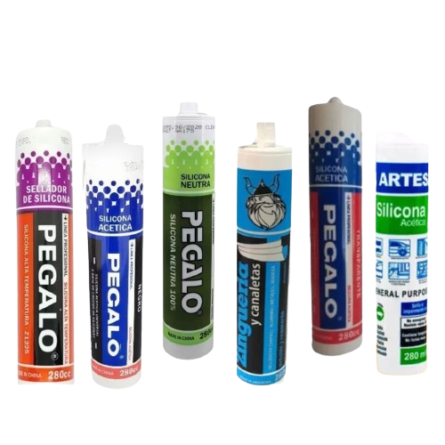
8001 | PEGALO | SELLADOR SILICONA BLANCA CARTUCHO 280cc | 24 | $ 3,944.80 | $ 3,944.80 |  |  | 0.00
8003 | PEGALO | SELLADOR SILICONAS ALTA TEMP CART 280 cc | 24 | $ 5,454.85 | $ 5,454.85 |  |  | 0.00
8004 | PEGALO | SELLADOR SILICONA NEUTRA CARTUCHO 280 cc | 24 | $ 5,020.30 | $ 5,020.30 |  |  | 0.00
8018 | PEGALO | ADHESIVO SELLADOR ZINGUERIA 280cc | 24 | $ 5,559.86 | $ 5,559.86 |  |  | 0.00
8019 | PEGALO | SELLADOR SILICONA NEGRA CARTUCHO 280cc | 24 | $ 3,944.80 | $ 3,944.80 |  |  | 0.00
8026 | PEGALO | SELLADOR ACRILICO 280cc PINTABLE | 24 | $ 3,252.18 | $ 3,252.18 |  |  | 0.00
8021 | PEGALO | SELLADOR SILICONA TRANSPARENTE CARTUCHO | 24 | $ 3,944.80 | $ 3,944.80 |  |  | 0.00
CABOS
22000 | MOISES | CABO HACHITA VIZCAINA 35cm | 12 | $ 1,898.99 | $ 1,898.99 |  |  | 0.00
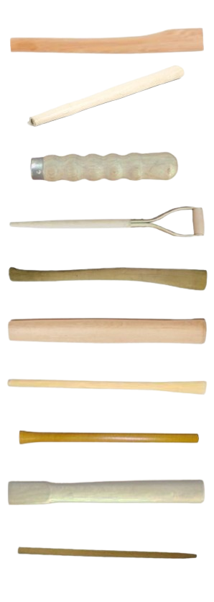
22001 | MOISES | CABO MARTILLO CARPINTERO 30cm | 12 | $ 646.38 | $ 646.38 |  |  | 0.00
22006 | MOISES | CABO BIFERA | 0 | $ 990.84 | $ 990.84 |  |  | 0.00
22015 | MOISES | CABO PALA 70cm EMP/MET | 12 | $ 4,134.46 | $ 4,134.46 |  |  | 0.00
22016 | MOISES | CABO HACHA VIZCAINA 90cm | 12 | $ 5,846.21 | $ 5,846.21 |  |  | 0.00
22017 | MOISES | CABO PICO 90cm | 12 | $ 5,429.57 | $ 5,429.57 |  |  | 0.00
22018 | MOISES | CABO AZADA 135cm | 12 | $ 6,634.07 | $ 6,634.07 |  |  | 0.00
22019 | MOISES | CABO MAZA 35cm | 12 | $ 890.51 | $ 890.51 |  |  | 0.00
22020 | MOISES | CABO MAZA 90cm | 12 | $ 3,456.13 | $ 3,456.13 |  |  | 0.00
22021 | MOISES | CABO MARTILLO GALPONERO 60cm | 12 | $ 3,287.08 | $ 3,287.08 |  |  | 0.00
22022 | MOISES | CABO MARTILLO GALPONERO 35cm | 12 | $ 1,542.60 | $ 1,542.60 |  |  | 0.00
22029 | MOISES | CABO RASTRILLO 1,5m | 12 | $ 5,555.61 | $ 5,555.61 |  |  | 0.00
22032 | MOISES | CABO ESCOBA C/ROSCA 1,20cm | 24 | $ 1,275.97 | $ 1,275.97 |  |  | 0.00
CANDADOS
18057 | EVOL0183 | ESLINGA FORRADA BIBICLETA 1,20 mts | 0 | $ 5,430.84 | $ 5,430.84 |  |  | 0.00
14063 | 8799 | GANCHO CON PASA CANDADO | 50 | $ 1,106.76 | $ 1,106.76 |  |  | 0.00
18046 | EVOL3110 | CANDADO BRONCEADO 20mm DUBAI | 12 | $ 1,860.63 | $ 1,860.63 |  |  | 0.00 | 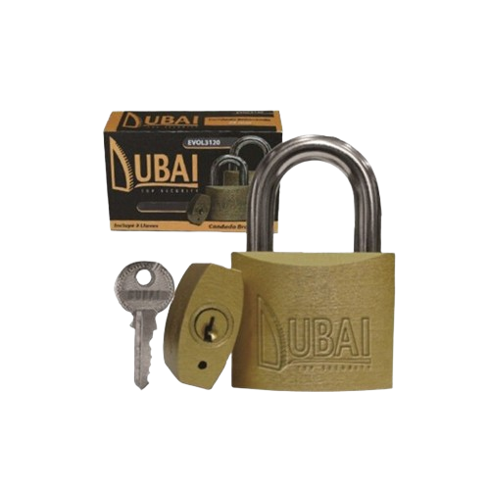
18036 | EVOL3185 | CANDADO C/COMBINACION 35mm | 0 | $ 5,341.15 | $ 5,341.15 |  |  | 0.00
18061 | EVOL1500 | CANDADO BLINDADO PERNO HORIZ 60mm | 12 | $ 9,233.87 | $ 9,233.87 |  |  | 0.00
3555 | PROLL | CANDADO kronos 60 (4 llaves codif.)(prot | 6 | $ 16,319.49 | $ 16,319.49 |  |  | 0.00
3558 | PROLL | CANDADO PROLL 700 BRONCE 25mm | 0 | $ 6,140.72 | $ 6,140.72 |  |  | 0.00
3559 | PROLL | CANDADO PROLL 700 BRONCE 30mm | 0 | $ 7,832.41 | $ 7,832.41 |  |  | 0.00
3563 | PROLL | CANDADO PLATINO ARO LARGO PROLL 30 | 6 | $ 6,082.66 | $ 6,082.66 |  |  | 0.00
3566 | PROLL | CANDADO PLATINO ARO LARGO PROLL 60 | 6 | $ 15,195.78 | $ 15,195.78 |  |  | 0.00
3568 | PROLL | CANDADO PLATINO D/TRABA PROLL 30 | 6 | $ 5,357.30 | $ 5,357.30 |  |  | 0.00
3569 | PROLL | CANDADO PLATINO D/TRABA PROLL 40 | 6 | $ 6,506.30 | $ 6,506.30 |  |  | 0.00
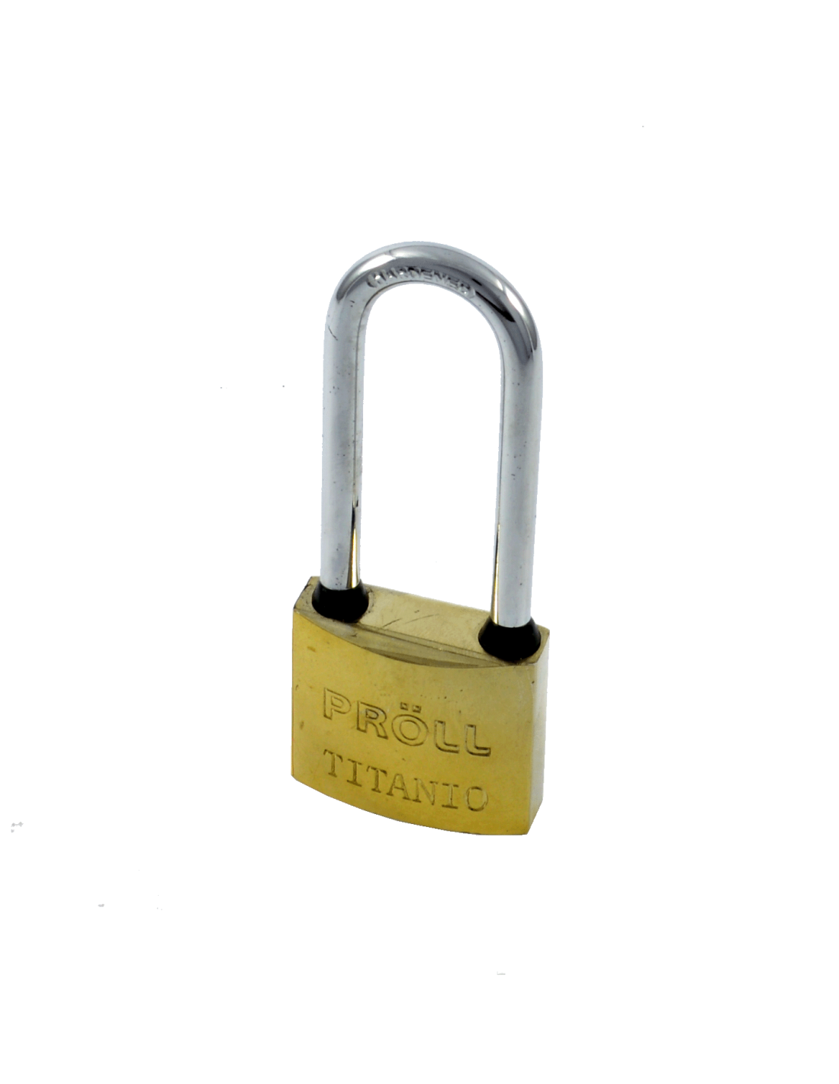
3571 | PROLL | CANDADO PLATINO D/TRABA PROLL 60 | 6 | $ 13,113.22 | $ 13,113.22 |  |  | 0.00
3572 | PROLL | CANDADO TITANIO ARO LARGO PROLL 30 | 6 | $ 5,938.97 | $ 5,938.97 |  |  | 0.00
3573 | PROLL | CANDADO TITANIO ARO LARGO PROLL 40 | 6 | $ 7,396.79 | $ 7,396.79 |  |  | 0.00
3574 | PROLL | CANDADO TITANIO ARO LARGO PROLL 50 | 6 | $ 11,310.64 | $ 11,310.64 |  |  | 0.00
3575 | PROLL | CANDADO TITANIO ARO LARGO PROLL 60 | 6 | $ 14,843.89 | $ 14,843.89 |  |  | 0.00
3576 | PROLL | CANDADO TITANIO D/TRABA PROLL 25 | 6 | $ 4,093.39 | $ 4,093.39 |  |  | 0.00
3577 | PROLL | CANDADO TITANIO D/TRABA PROLL 30 | 6 | $ 5,228.05 | $ 5,228.05 |  |  | 0.00
3578 | PROLL | CANDADO TITANIO D/TRABA PROLL 40 | 6 | $ 6,506.30 | $ 6,506.30 |  |  | 0.00
3579 | PROLL | CANDADO TITANIO D/TRABA PROLL 50 | 6 | $ 9,946.20 | $ 9,946.20 |  |  | 0.00
3580 | PROLL | CANDADO TITANIO D/TRABA PROLL 60 | 6 | $ 12,804.40 | $ 12,804.40 |  |  | 0.00
CEPILLOS
14156 |  | SET CEPILLOS BRONCE P/TALADRO X2 | 0 | $ 4,679.30 | $ 4,679.30 |  |  | 0.00
14004 | 13269 | SET DE 3 CEPILLOS DE ALAMBRE (BLISTER) | 0 | $ 1,886.64 | $ 1,886.64 |  |  | 0.00
25032 | CALABRO | CEPILLO ACERO C/CABO 4X19 | 12 | $ 3,465.18 | $ 3,465.18 |  |  | 0.00
25033 | CALABRO | CEPILLO ACERO S/CABO 6X19 | 12 | $ 4,160.00 | $ 4,160.00 |  |  | 0.00
3086 | RHEIN | CEPILLO BRONCEADO CURVO MANGO PLASTICO | 12 | $ 3,547.69 | $ 3,547.69 |  |  | 0.00
3859 | RHEIN | CEPILLO REDONDO ACERO ONDULADO 100mm | 12 | $ 8,363.80 | $ 8,363.80 |  |  | 0.00
3860 | RHEIN | CEPILLO REDONDO ACERO ONDULADO 125mm | 12 | $ 9,728.01 | $ 9,728.01 |  |  | 0.00
3861 | RHEIN | CEPILLO REDONDO ACERO ONDULADO 150mm | 12 | $ 14,755.48 | $ 14,755.48 |  |  | 0.00
3862 | RHEIN | CEPILLO REDONDO ACERO ONDULADO 175mm | 12 | $ 17,223.22 | $ 17,223.22 |  |  | 0.00
3087 | RHEIN | CEPILLO ALAMBRE DE COPA TALADRO 30mm | 12 | $ 4,701.58 | $ 4,701.58 |  |  | 0.00
3088 | RHEIN | CEPILLO ALAMBRE DE COPA TALADRO 50mm | 12 | $ 3,427.14 | $ 3,427.14 |  |  | 0.00
3089 | RHEIN | CEPILLO ALAMBRE DE COPA TALADRO 75mm | 12 | $ 4,443.27 | $ 4,443.27 |  |  | 0.00
3865 | RHEIN | CEPILLO ALAMBRE PLANO TALADRO 100mm | 12 | $ 4,139.69 | $ 4,139.69 |  |  | 0.00
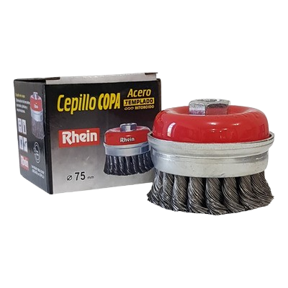
3090 | RHEIN | CEPILLO ALAMBRE PLANO TALADRO 50mm | 12 | $ 2,703.84 | $ 2,703.84 |  |  | 0.00
3092 | RHEIN | CEPILLO ALAMB COPA RETORCIDO C/TUERCA 75 | 12 | $ 14,621.46 | $ 14,621.46 |  |  | 0.00
3093 | RHEIN | CEPILLO ALAMB COPA RETORCIDO C/TUERCA 10 | 12 | $ 21,958.29 | $ 21,958.29 |  |  | 0.00
3094 | RHEIN | CEPILLO ALAMB COPA ONDULADO C/TUERCA 75 | 12 | $ 6,699.32 | $ 6,699.32 |  |  | 0.00
3095 | RHEIN | CEPILLO ALAMB COPA ONDULADO C/TUERCA 100 | 12 | $ 11,194.32 | $ 11,194.32 |  |  | 0.00
3096 | RHEIN | CEPILLO ALAMB CONICO RETORC C/TUERCA 75 | 12 | $ 7,612.11 | $ 7,612.11 |  |  | 0.00
3097 | RHEIN | CEPILLO ALAMB CONICO RETORC C/TUERCA 10 | 12 | $ 8,972.69 | $ 8,972.69 |  |  | 0.00
3098 | RHEIN | CEPILLO ALAMB CONICO ONDUL C/TUERCA 75 | 12 | $ 7,078.29 | $ 7,078.29 |  |  | 0.00
3099 | RHEIN | CEPILLO ALAMB CONICO ONDUL C/TUERCA 100 | 12 | $ 8,593.83 | $ 8,593.83 |  |  | 0.00
CINTAS
EMBALAJE
5064 | TF3 | CINTA DE EMBALAJE TRANSPARENTE 40 m 48mm | 36 | $ 1,146.89 | $ 1,146.89 |  |  | 0.00
5065 | TF3 | CINTA DE EMBALAJE MARRON 40 m 48mm | 36 | $ 1,146.89 | $ 1,146.89 |  |  | 0.00
14187 |  | MAQUINA PARA EMBALAR CORTE FACIL | 0 | $ 2,737.59 | $ 2,737.59 |  |  | 0.00
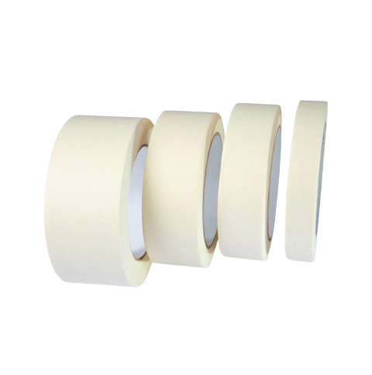
ENMASCARAR
5055 | TF3 | CINTA PAPEL ENMASCARAR 40 m 12 mm | 72 | $ 1,147.89 | $ 1,147.89 |  |  | 0.00
5056 | TF3 | CINTA PAPEL ENMASCARAR 40 m 18 mm | 48 | $ 1,721.69 | $ 1,721.69 |  |  | 0.00
5057 | TF3 | CINTA PAPEL ENMASCARAR 40 m 24 mm | 36 | $ 2,295.68 | $ 2,295.68 |  |  | 0.00
5058 | TF3 | CINTA PAPEL ENMASCARAR 40 m 36 mm | 24 | $ 3,443.48 | $ 3,443.48 |  |  | 0.00
5059 | TF3 | CINTA PAPEL ENMASCARAR 40 m 48 mm | 18 | $ 4,591.37 | $ 4,591.37 |  |  | 0.00
OBRA
5060 | TF3 | CINTA PAPEL OBRA AZUL 40 m 18 mm | 48 | $ 2,488.55 | $ 2,488.55 |  |  | 0.00
5061 | TF3 | CINTA PAPEL OBRA AZUL 40 m 24 mm | 36 | $ 3,318.14 | $ 3,318.14 |  |  | 0.00
5062 | TF3 | CINTA PAPEL OBRA AZUL 40 m 36 mm | 24 | $ 4,977.21 | $ 4,977.21 |  |  | 0.00
5063 | TF3 | CINTA PAPEL OBRA AZUL 40 m 48 mm | 18 | $ 6,636.28 | $ 6,636.28 |  |  | 0.00
TELA
5104 | TF3 | CINTA DUCTAPE NEGRA 9m | 24 | $ 2,763.06 | $ 2,763.06 |  |  | 0.00
5105 | TF3 | CINTA DUCTAPE GRIS 9m | 24 | $ 2,763.06 | $ 2,763.06 |  |  | 0.00
5106 | TF3 | CINTA DUCTAPE VERDE 9m | 24 | $ 2,763.06 | $ 2,763.06 |  |  | 0.00
5107 | TF3 | CINTA DUCTAPE BLANCA 9m | 24 | $ 2,763.06 | $ 2,763.06 |  |  | 0.00
CONSTRUCCIÓN
18071 | EVOL1351 | LAPIZ CARPINTERO C18cm BLISTER 12U | 0 | $ 3,237.43 | $ 3,237.43 |  |  | 0.00
20000 |  | BALDE ALBAÑIL PLASTICO REFORZADO | 12 | $ 2,223.00 | $ 2,223.00 |  |  | 0.00

22023 | MOISES | ESCUADRA ALBAÑIL 30 cm | 0 | $ 6,699.37 | $ 6,699.37 |  |  | 0.00
22024 | MOISES | ESCUADRA ALBAÑIL 40 cm | 0 | $ 9,988.43 | $ 9,988.43 |  |  | 0.00
22025 | MOISES | ESCUADRA ALBAÑIL 50 cm | 0 | $ 10,911.85 | $ 10,911.85 |  |  | 0.00
22026 | MOISES | ESCUADRA ALBAÑIL 60 cm | 0 | $ 11,892.67 | $ 11,892.67 |  |  | 0.00
22027 | MOISES | ESCUADRA ALBAÑIL 70 cm | 0 | $ 14,777.73 | $ 14,777.73 |  |  | 0.00
ACCESORIOS PARA CERAMICOS
25041 | CERAMICRUZ | CRUCETAS 1,5mm (300) | 0 | $ 3,547.00 | $ 3,547.00 |  |  | 0.00
25044 | CERAMICRUZ | CRUCETAS 4mm (150) | 0 | $ 3,684.92 | $ 3,684.92 |  |  | 0.00
25045 | CERAMICRUZ | CRUCETAS 5mm (150) | 0 | $ 3,684.92 | $ 3,684.92 |  |  | 0.00
2258 | CRECCHIO | CRUCETAS 1,5mm (250) | 0 | $ 2,429.68 | $ 2,429.68 |  |  | 0.00
2259 | CRECCHIO | CRUCETAS 2mm (250) | 0 | $ 2,429.68 | $ 2,429.68 |  |  | 0.00
2260 | CRECCHIO | CRUCETAS 2,5mm (250) | 0 | $ 3,030.19 | $ 3,030.19 |  |  | 0.00
2261 | CRECCHIO | CRUCETAS 3mm (200) | 0 | $ 3,986.28 | $ 3,986.28 |  |  | 0.00
2262 | CRECCHIO | CRUCETAS 4mm (200) | 0 | $ 4,159.47 | $ 4,159.47 |  |  | 0.00
2276 | CRECCHIO | ARCO NIVELADOR (100) | 0 | $ 6,075.74 | $ 6,075.74 |  |  | 0.00
2277 | CRECCHIO | CUÑA NIVELADORA 5-13 (100) | 0 | $ 9,062.89 | $ 9,062.89 |  |  | 0.00
2278 | CRECCHIO | CUÑA NIVELADORA 0,5-5 (200) | 0 | $ 3,190.05 | $ 3,190.05 |  |  | 0.00
25036 | CERAMICRUZ | CUÑAS (150u) | 0 | $ 14,234.96 | $ 14,234.96 |  |  | 0.00
25039 | CERAMICRUZ | PINZA NIVELADORA | 0 | $ 25,324.40 | $ 25,324.40 |  |  | 0.00
28001 | NIVEL | ARCO NEGRO (150 U) | 10 | $ 4,192.00 | $ 4,192.00 |  |  | 0.00
28002 | NIVEL | CUÑA (150 U) | 10 | $ 4,400.00 | $ 4,400.00 |  |  | 0.00
28003 | NIVEL | PINZA NIVELADORA | 0 | $ 11,790.00 | $ 11,790.00 |  |  | 0.00
ACORTA FIERROS Y PUNTAS
3800 | RHEIN | CINCEL C/HIERRO SDS 14*250 CORTE 20,5 | 6 | $ 11,848.11 | $ 11,848.11 |  |  | 0.00
3801 | RHEIN | CINCEL C/HIERRO SDS 14*250 CORTE 40 | 6 | $ 12,519.32 | $ 12,519.32 |  |  | 0.00
3802 | RHEIN | CINCEL PUNTA SDS PLUS 14*250 | 6 | $ 9,240.98 | $ 9,240.98 |  |  | 0.00
6050 | FERCAS | Cortafrío redondo de 3/4 30cm | 12 | $ 7,210.89 | $ 7,210.89 |  |  | 0.00
6052 | FERCAS | Punta redonda de 3/4 30cm | 12 | $ 7,210.89 | $ 7,210.89 |  |  | 0.00
CUCHARAS PARA ALBAÑIL
18006 | EVOL0371 | CUCHARA ALBAÑIL 7" | 12 | $ 3,057.78 | $ 3,057.78 |  |  | 0.00
6031 | ST JUANA | Cuchara albañil soldada N°7 c/plastico | 12 | $ 8,730.18 | $ 8,730.18 |  |  | 0.00
6032 | ST JUANA | Cuchara albañil soldada N°8 c/plastico | 12 | $ 9,266.85 | $ 9,266.85 |  |  | 0.00
6055 | FERCAS | Cuchara p/albañil soldada N°7 C/MADERA | 24 | $ 8,880.76 | $ 8,880.76 |  |  | 0.00
6056 | FERCAS | Cuchara p/albañil soldada N°8 C/MADERA | 24 | $ 10,204.23 | $ 10,204.23 |  |  | 0.00
6071 | FERCAS | CUCHARIN SOLDADO N°5 1/2 C/MADERA | 24 | $ 7,788.31 | $ 7,788.31 |  |  | 0.00
MEDICIÓN
14000 | 12184 | CHOCLA TRAZADOR SIN TIZA ECONOMICO | 0 | $ 2,469.34 | $ 2,469.34 |  |  | 0.00
14032 | 11661 | CINTA METRICA CON FRENO DOBLE 3m | 12 | $ 2,218.85 | $ 2,218.85 |  |  | 0.00
14033 | 11662 | CINTA METRICA CON FRENO DOBLE 5m | 12 | $ 2,904.58 | $ 2,904.58 |  |  | 0.00
14129 |  | CINTA METRICA CON FRENO 10 m | 0 | $ 6,660.10 | $ 6,660.10 |  |  | 0.00
14189 | 11663 | METRO DE MADERA 2mts | 0 | $ 6,266.41 | $ 6,266.41 |  |  | 0.00
25003 |  | PLOMADA DE ALBAÑIL 300 Grs | 0 | $ 4,377.75 | $ 4,377.75 |  |  | 0.00
25076 |  | MONOFILAMENTO COLOR ALBAÑIL 0,8X100 (6u | 0 | $ 24,258.68 | $ 24,258.68 |  |  | 0.00
6061 | ST JUANA | ESCUADRA LISA 30cm CABO PLASTICO | 6 | $ 7,416.55 | $ 7,416.55 |  |  | 0.00
6062 | ST JUANA | ESCUADRA MILIMETRADA 25cm | 6 | $ 10,432.66 | $ 10,432.66 |  |  | 0.00
6063 | ST JUANA | ESCUADRA MILIMETRADA 30cm | 6 | $ 10,683.78 | $ 10,683.78 |  |  | 0.00
MEMBRANAS
3030 | CELER | Membrana Autoadhesiva Celer- 10cms x 10m | 12 | $ 14,869.33 | $ 14,869.33 |  |  | 0.00
3031 | CELER | Membrana Autoadhesiva Celer- 15cms x 10m | 8 | $ 22,280.13 | $ 22,280.13 |  |  | 0.00
3032 | CELER | Membrana Autoadhesiva Celer- 25cms x 10m | 4 | $ 37,104.23 | $ 37,104.23 |  |  | 0.00
VIRUTAS
3027 | CELER | VIRUTA DE ACERO CELER X 250 GRS FINA | 10 | $ 3,844.47 | $ 3,844.47 |  |  | 0.00
3028 | CELER | VIRUTA DE ACERO CELER X 250 GRS MEDIA | 10 | $ 3,844.47 | $ 3,844.47 |  |  | 0.00
3029 | CELER | VIRUTA DE ACERO CELER X 250 GRS GRUESA | 10 | $ 3,844.47 | $ 3,844.47 |  |  | 0.00
CORTANTES
18045 | EVOL1640 | HOJAS CUTTER 9mm (10) | 10 | $ 796.29 | $ 796.29 |  |  | 0.00
25085 |  | REPUESTO CUTTER TRAPEZOIDAL (10) | 0 | $ 3,105.02 | $ 3,105.02 |  |  | 0.00
14024 | 12626 | BLISTER CON 12 TIJERINES | 0 | $ 5,741.65 | $ 5,741.65 |  |  | 0.00
18060 | EVOL0815 | TIJERA MULTIUSO (CARTON HOJALATA) | 20 | $ 6,980.37 | $ 6,980.37 |  |  | 0.00
14025 | 12639 | TIJERA 6,5" (16,3 cm) | 0 | $ 1,094.32 | $ 1,094.32 |  |  | 0.00
14027 | 1206 | TIJERA PLEGABLE CHICA 8 cm | 0 | $ 685.73 | $ 685.73 |  |  | 0.00
14028 | 6594 | TIJERA PLEGABLE GRANDE 11 cm | 0 | $ 749.68 | $ 749.68 |  |  | 0.00
14038 | 11620 | BLISTER 12 CUTTER CHICO | 0 | $ 2,829.96 | $ 2,829.96 |  |  | 0.00
14039 | 10908 | CUTTER PROFESIONAL | 0 | $ 781.66 | $ 781.66 |  |  | 0.00 | 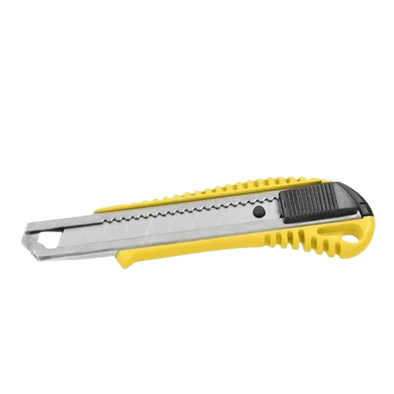
14073 | 7477 | REPUESTO P/CUTTER PROFESIONAL X10 HOJAS | 10 | $ 893.58 | $ 893.58 |  |  | 0.00
DISCOS
3354 | RHEIN | DISCO PLANO OX/AL CORTE 4,5x1 Rhein | 40 | $ 922.16 | $ 922.16 |  |  | 0.00
3355 | RHEIN | DISCO PLANO OX/AL CORTE 4,5x1,6 Rhein | 40 | $ 922.16 | $ 922.16 |  |  | 0.00
3356 | RHEIN | DISCO PLANO OX/AL CORTE 7 x 2 RHEIN | 0 | $ 2,756.78 | $ 2,756.78 |  |  | 0.00
3357 | RHEIN | DISCO PLANO OX/AL CORTE 9 x 1,9 RHEIN | 0 | $ 4,500.23 | $ 4,500.23 |  |  | 0.00
3363 | RHEIN | DISCO C/D OX/AL DESBASTE 4,5 x 5 RHEIN | 10 | $ 2,128.07 | $ 2,128.07 |  |  | 0.00
3364 | RHEIN | DISCO C/D OX/AL DESBASTE 7 x 6,4 RHEIN | 0 | $ 4,005.76 | $ 4,005.76 |  |  | 0.00
ACC. TALADRO Y AMOLADORA
18008 | EVOL2160 | RESPALDO 115mm AMOLADORA VELCRO | 0 | $ 2,602.85 | $ 2,602.85 |  |  | 0.00
3324 | KOLN | RESPALDO GOMA 4.5 P/taladro | 0 | $ 5,969.07 | $ 5,969.07 |  |  | 0.00
3325 | KOLN | RESPALDO GOMA 4.5 P/amoladora | 0 | $ 8,692.40 | $ 8,692.40 |  |  | 0.00
3326 | KOLN | RESPALDO GOMA 7 P/amoladora | 0 | $ 14,344.81 | $ 14,344.81 |  |  | 0.00
14088 | 10268 | RESPALDO 180mm AMOLADORA VELCRO | 0 | $ 5,862.45 | $ 5,862.45 |  |  | 0.00
14122 | 9847 | SET X5 PIEDRAS P/TALADRO CHICA | 0 | $ 2,030.54 | $ 2,030.54 |  |  | 0.00
25006 | ROTTWEILER | LLAVE MANDRIL 10mm | 0 | $ 1,387.52 | $ 1,387.52 |  |  | 0.00
25007 | ROTTWEILER | LLAVE MANDRIL 13mm | 0 | $ 1,629.91 | $ 1,629.91 |  |  | 0.00
DISCOS DE SIERRA
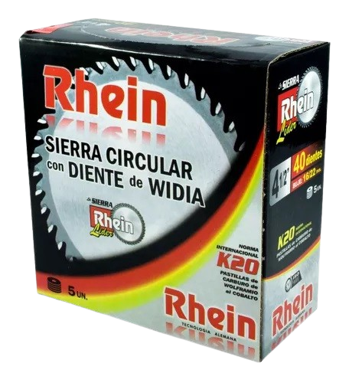
3424 | RHEIN | SIERRA WIDIA 4 1/2 x 24d RHEIN | 5 | $ 6,562.90 | $ 6,562.90 |  |  | 0.00
3425 | RHEIN | SIERRA WIDIA 4 1/2 x 30d RHEIN | 5 | $ 7,081.85 | $ 7,081.85 |  |  | 0.00
3426 | RHEIN | SIERRA WIDIA 4 1/2 x 36d RHEIN | 5 | $ 8,532.84 | $ 8,532.84 |  |  | 0.00
3427 | RHEIN | SIERRA WIDIA 4 1/2 x 40d RHEIN | 5 | $ 8,980.37 | $ 8,980.37 |  |  | 0.00
3429 | RHEIN | SIERRA DIENTE WIDIA 7 1/4 x 16/22 24d R | 0 | $ 9,951.02 | $ 9,951.02 |  |  | 0.00
3430 | RHEIN | SIERRA DIENTE WIDIA 7 1/4 x 16/22 30d R | 0 | $ 11,449.66 | $ 11,449.66 |  |  | 0.00
3431 | RHEIN | SIERRA DIENTE WIDIA 7 1/4 x 16/22 40d R | 0 | $ 13,248.08 | $ 13,248.08 |  |  | 0.00
3432 | RHEIN | SIERRA DIENTE WIDIA 7 1/4 x 16/22 48d R | 0 | $ 15,146.37 | $ 15,146.37 |  |  | 0.00
3433 | RHEIN | SIERRA DIENTE WIDIA 7 1/4 x 16/22 60d R | 0 | $ 16,429.37 | $ 16,429.37 |  |  | 0.00
DISCOS DIAMANTADOS
18021 | EVO115CO | DISCO DIAM 115mm CONTINUO ROTTWEILER | 10 | $ 4,265.86 | $ 4,265.86 |  |  | 0.00
18039 | EVO115LA | DISCO DIAM 115mm SEGMENTADO ROTTWEILER | 10 | $ 4,480.66 | $ 4,480.66 |  |  | 0.00
18040 | EVO115TU | DISCO DIAM 115mm TURBO ROTTWEILER | 10 | $ 5,060.06 | $ 5,060.06 |  |  | 0.00
2168 | TYROLIT | DISCO CONTINUO 7" estandar | 0 | $ 21,729.54 | $ 21,729.54 |  |  | 0.00
2169 | TYROLIT | DISCO SEGMENTADO 7" estandar | 0 | $ 26,647.49 | $ 26,647.49 |  |  | 0.00
2170 | TYROLIT | DISCO TURBO 4 1/2" estandar | 0 | $ 12,037.02 | $ 12,037.02 |  |  | 0.00
3367 | RHEIN | DISCO DIAMANTADO RHEIN 4.1/2 continuo | 10 | $ 6,384.57 | $ 6,384.57 |  |  | 0.00
3368 | RHEIN | DISCO DIAMANTADO RHEIN 4.1/2 segmentado | 10 | $ 7,523.16 | $ 7,523.16 |  |  | 0.00
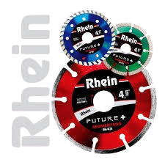
3370 | RHEIN | DISCO DIAMANTADO RHEIN 4.1/2 turbo | 10 | $ 8,748.20 | $ 8,748.20 |  |  | 0.00
3371 | RHEIN | DISCO DIAMANTADO RHEIN 7 continuo | 0 | $ 15,626.79 | $ 15,626.79 |  |  | 0.00
3372 | RHEIN | DISCO DIAMANTADO RHEIN 7 segmenta | 0 | $ 18,692.54 | $ 18,692.54 |  |  | 0.00
3375 | RHEIN | DISCO DIAMANTADO RHEIN 7 turbo | 0 | $ 20,933.10 | $ 20,933.10 |  |  | 0.00
3376 | RHEIN | DISCO DIAMANTADO RHEIN 9 turbo | 0 | $ 33,633.07 | $ 33,633.07 |  |  | 0.00
3377 | RHEIN | DISCO DIAMANTADO RHEIN 9 continuo | 0 | $ 26,911.93 | $ 26,911.93 |  |  | 0.00
3378 | RHEIN | DISCO DIAMANTADO RHEIN 9 segmenta | 0 | $ 28,770.95 | $ 28,770.95 |  |  | 0.00
3380 | YARD | DISCO DIAMANTADO yard 4.1/2 continuo | 10 | $ 4,628.02 | $ 4,628.02 |  |  | 0.00
3381 | YARD | DISCO DIAMANTADO yard 4.1/2 segmentado | 10 | $ 5,314.31 | $ 5,314.31 |  |  | 0.00
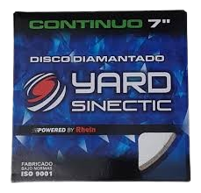
3382 | YARD | DISCO DIAMANTADO yard 4.1/2 turbo | 10 | $ 5,930.21 | $ 5,930.21 |  |  | 0.00
3383 | YARD | DISCO DIAMANTADO yard 7 continuo | 0 | $ 12,441.05 | $ 12,441.05 |  |  | 0.00
3384 | YARD | DISCO DIAMANTADO yard 7 segmenta | 0 | $ 14,552.62 | $ 14,552.62 |  |  | 0.00
3385 | YARD | DISCO DIAMANTADO yard 7 turbo | 0 | $ 15,538.05 | $ 15,538.05 |  |  | 0.00
3386 | YARD | DISCO DIAMANTADO yard 9 segmenta | 0 | $ 22,823.22 | $ 22,823.22 |  |  | 0.00
3387 | YARD | DISCO DIAMANTADO yard 9 continuo | 0 | $ 21,732.14 | $ 21,732.14 |  |  | 0.00
3388 | YARD | DISCO DIAMANTADO yard 9 turbo | 0 | $ 25,832.29 | $ 25,832.29 |  |  | 0.00
DISCOS DE VELCRO Y FLAP
18009 | EVOL2164 | LIJA C/VELCRO 115mm GRANO 40 (20u) | 0 | $ 4,900.63 | $ 4,900.63 |  |  | 0.00
18026 | EVOL2161 | LIJA C/VELCRO 115mm GRANO 120 (20u) | 0 | $ 4,900.75 | $ 4,900.75 |  |  | 0.00
18027 | EVOL2162 | LIJA C/VELCRO 115mm GRANO 80 (20u) | 0 | $ 4,900.75 | $ 4,900.75 |  |  | 0.00
18028 | EVOL2163 | LIJA C/VELCRO 115mm GRANO 60 (20u) | 0 | $ 4,900.75 | $ 4,900.75 |  |  | 0.00
3315 | KOLN | DISCO C/velcro de Lija 5" KOLN grano 4 | 10 | $ 6,282.46 | $ 6,282.46 |  |  | 0.00
3316 | KOLN | DISCO C/velcro de Lija 5" KOLN grano 6 | 10 | $ 6,282.46 | $ 6,282.46 |  |  | 0.00
3317 | KOLN | DISCO C/velcro de Lija 5" KOLN grano 80 | 10 | $ 6,282.46 | $ 6,282.46 |  |  | 0.00
3318 | KOLN | DISCO C/velcro de Lija 5" KOLN grano 12 | 10 | $ 6,282.46 | $ 6,282.46 |  |  | 0.00
3350 | RHEIN | DISCO FLAP OX. AL. 4,5 grano 40. | 10 | $ 2,369.66 | $ 2,369.66 |  |  | 0.00
3351 | RHEIN | DISCO FLAP OX. AL. 4,5 grano 60 | 10 | $ 2,369.66 | $ 2,369.66 |  |  | 0.00
3352 | RHEIN | DISCO FLAP OX. AL. 4,5 grano 80 | 10 | $ 2,369.66 | $ 2,369.66 |  |  | 0.00
3353 | RHEIN | DISCO FLAP OX. AL. 4,5 grano 120 | 10 | $ 2,369.66 | $ 2,369.66 |  |  | 0.00
ELECTRICIDAD
14087 | 9860 | SOLDADOR 40 WATTS MANGO DE MADERA | 0 | $ 3,592.08 | $ 3,592.08 |  |  | 0.00
29 | NOVA | CAJA TERMICA 1-2 | 0 | $ 2,697.35 | $ 2,697.35 |  |  | 0.00
14097 | 12457 | PINZA PELACABLE AUTOMATICO | 0 | $ 6,297.69 | $ 6,297.69 |  |  | 0.00
14098 | 12381 | PELA CABLE GIRATORIO | 0 | $ 2,897.47 | $ 2,897.47 |  |  | 0.00
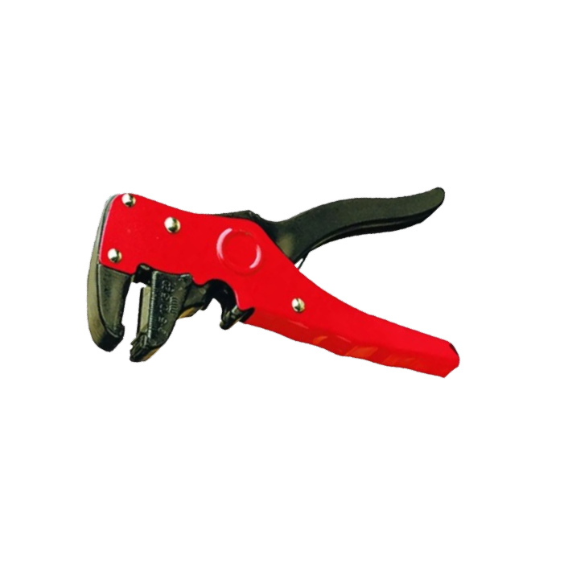
14112 | 13258 | CINTA PASACABLES PLASTICA 10 m | 0 | $ 4,219.19 | $ 4,219.19 |  |  | 0.00
14114 | 11993 | PINZA PELACABLE 6" RETRACTIL | 0 | $ 4,736.15 | $ 4,736.15 |  |  | 0.00
14116 | 12830 | PINZA PARA BATERIA 8 cm | 0 | $ 351.75 | $ 351.75 |  |  | 0.00
14117 | 9391 | PINZA PARA BATERIA 13,5 cm | 0 | $ 1,895.53 | $ 1,895.53 |  |  | 0.00
14119 | 12655 | GRAMPA SUJETA CABLE RECTANGULAR (100) | 0 | $ 989.51 | $ 989.51 |  |  | 0.00
14147 | 10170 | ALARGUE PARA 4 USB C/INTERRUPTOR 2A | 0 | $ 4,913.80 | $ 4,913.80 |  |  | 0.00
25071 | SICA | PILA ALCALINA AA SICA (4) | 0 | $ 4,303.37 | $ 4,303.37 |  |  | 0.00
25072 | SICA | PILA ALCALINA AAA SICA (4) | 0 | $ 4,263.96 | $ 4,263.96 |  |  | 0.00
25079 | TACSA | CINTA AISLADORA 9m NEG/BLA TACSA10 10u | 0 | $ 10,431.00 | $ 10,431.00 |  |  | 0.00
25098 | SICA/TACSA | CINTA AISLADORA SICA 20m NEG 10u | 0 | $ 21,337.19 | $ 21,337.19 |  |  | 0.00 | 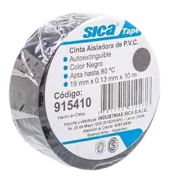
25099 | SICA/TACSA | CINTA AISLADORA SICA 10m NEG 10u | 0 | $ 10,709.16 | $ 10,709.16 |  |  | 0.00
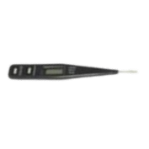
14042 | 238 | CABLE PLANCHA 2 PATAS PLANAS | 0 | $ 3,460.62 | $ 3,460.62 |  |  | 0.00
BUSCAPOLOS
14115 | 6650 | DESTORNILLADOR DIGITAL 220 V | 0 | $ 1,129.85 | $ 1,129.85 |  |  | 0.00
14044 | 1850 | BUSCA POLO 14cm | 25 | $ 461.89 | $ 461.89 |  |  | 0.00
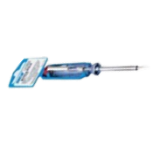
14181 |  | BUSCAPOLO PROFESIONAL 17cm | 20 | $ 994.84 | $ 994.84 |  |  | 0.00
25005 | SICA | BUSCA POLO PLANO 3 X 140 SICA | 12 | $ 2,201.42 | $ 2,201.42 |  |  | 0.00
14167 | 13316 | TESTER 8 FUNCIONES TIPO LAPIZ | 0 | $ 8,036.89 | $ 8,036.89 |  |  | 0.00
FIJACIONES
ABRAZADERAS
14171 | 12699 | ABRAZADERA 9mm MAX ( 16mm =1/2") | 100 | $ 100.56 | $ 100.56 |  |  | 0.00
14172 | 12700 | ABRAZADERA 9mm MAX ( 20mm = 3/4") | 100 | $ 139.78 | $ 139.78 |  |  | 0.00
14173 | 12701 | ABRAZADERA 9mm MAX ( 25mm = 1") | 100 | $ 156.68 | $ 156.68 |  |  | 0.00
14174 | 12702 | ABRAZADERA 9mm MAX ( 32mm = 1 1/4") | 100 | $ 176.87 | $ 176.87 |  |  | 0.00
14175 | 12703 | ABRAZADERA 9mm MAX ( 36mm = 1 1/2") | 100 | $ 192.52 | $ 192.52 |  |  | 0.00
14176 | 12704 | ABRAZADERA 9mm MAX ( 44mm = 1 3/4") | 100 | $ 252.16 | $ 252.16 |  |  | 0.00
14177 | 12705 | ABRAZADERA 9mm MAX ( 51mm = 2") | 100 | $ 248.53 | $ 248.53 |  |  | 0.00
14178 | 12706 | ABRAZADERA 9mm MAX ( 60mm = 2 1/4") | 100 | $ 341.62 | $ 341.62 |  |  | 0.00
2042 | CRECCHIO | ABRAZADERA A/IN 50 - 70 | 0 | $ 971.90 | $ 971.90 |  |  | 0.00
2043 | CRECCHIO | ABRAZADERA A/IN 60 - 80 | 0 | $ 1,015.99 | $ 1,015.99 |  |  | 0.00
2044 | CRECCHIO | ABRAZADERA A/IN 70 - 90 | 0 | $ 1,077.00 | $ 1,077.00 |  |  | 0.00
2045 | CRECCHIO | ABRAZADERA A/IN 80 - 100 | 0 | $ 1,126.77 | $ 1,126.77 |  |  | 0.00
2219 | DAURO | ABRAZADERA INOXIDABLE 8-12 | 100 | $ 707.87 | $ 707.87 |  |  | 0.00
2220 | DAURO | ABRAZADERA INOXIDABLE 10-16 | 100 | $ 707.87 | $ 707.87 |  |  | 0.00
2221 | DAURO | ABRAZADERA INOXIDABLE 13-19 | 100 | $ 707.87 | $ 707.87 |  |  | 0.00
2222 | DAURO | ABRAZADERA INOXIDABLE 16-25 | 100 | $ 726.25 | $ 726.25 |  |  | 0.00
2223 | DAURO | ABRAZADERA INOXIDABLE 18-32 | 100 | $ 790.60 | $ 790.60 |  |  | 0.00
2224 | DAURO | ABRAZADERA INOXIDABLE 40-64 | 100 | $ 992.86 | $ 992.86 |  |  | 0.00
PITONES
23013 |  | PITON ABIERTO S/TOPE N°6 (100U) | 100 | $ 7,045.83 | $ 7,045.83 |  |  | 0.00
23014 |  | PITON ABIERTO S/TOPE N°8 (100U) | 100 | $ 11,209.93 | $ 11,209.93 |  |  | 0.00
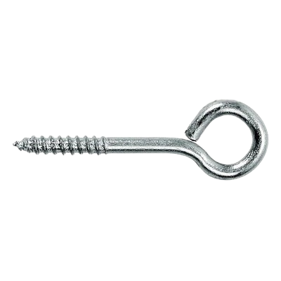
23015 |  | PITON ABIERTO S/TOPE N°10 (50U) | 50 | $ 9,521.34 | $ 9,521.34 |  |  | 0.00
23016 |  | PITON CERRADO S/TOPE N°5 (100U) | 100 | $ 5,628.65 | $ 5,628.65 |  |  | 0.00
23017 |  | PITON CERRADO S/TOPE N°6 (100U) | 100 | $ 7,045.83 | $ 7,045.83 |  |  | 0.00
23018 |  | PITON CERRADO S/TOPE N°8 (100U) | 100 | $ 11,209.93 | $ 11,209.93 |  |  | 0.00
23019 |  | PITON CERRADO S/TOPE N°10 (50U) | 50 | $ 9,521.34 | $ 9,521.34 |  |  | 0.00
23020 |  | PITON ESCUADRA S/TOPE N°5 (100U) | 100 | $ 5,628.65 | $ 5,628.65 |  |  | 0.00
23021 |  | PITON ESCUADRA S/TOPE N°6 (100U) | 100 | $ 7,045.83 | $ 7,045.83 |  |  | 0.00
23022 |  | PITON ESCUADRA S/TOPE N°8 (100U) | 100 | $ 11,209.93 | $ 11,209.93 |  |  | 0.00
23023 |  | PITON ESCUADRA S/TOPE N°10 (50U) | 50 | $ 9,521.34 | $ 9,521.34 |  |  | 0.00
23025 |  | PITON ABIERTO C/TOPE N°6 (50U) | 50 | $ 7,045.83 | $ 7,045.83 |  |  | 0.00
23026 |  | PITON ABIERTO C/TOPE N°8 (50U) | 50 | $ 11,209.93 | $ 11,209.93 |  |  | 0.00
23027 |  | PITON ABIERTO C/TOPE N°10 (25U) | 25 | $ 7,694.30 | $ 7,694.30 |  |  | 0.00
23029 |  | PITON CERRADO C/TOPE N°6 (50U) | 50 | $ 5,482.92 | $ 5,482.92 |  |  | 0.00
23030 |  | PITON CERRADO C/TOPE N°8 (50U) | 50 | $ 9,302.02 | $ 9,302.02 |  |  | 0.00
23031 |  | PITON CERRADO C/TOPE N°10 (25U) | 25 | $ 7,694.30 | $ 7,694.30 |  |  | 0.00
23034 |  | PITON ESCUADRA C/TOPE N°8 (50U) | 50 | $ 9,302.02 | $ 9,302.02 |  |  | 0.00
23035 |  | PITON ESCUADRA C/TOPE N°10 (25U) | 25 | $ 7,694.30 | $ 7,694.30 |  |  | 0.00
TENSORES |  |  |  |  |  |  |  |  | 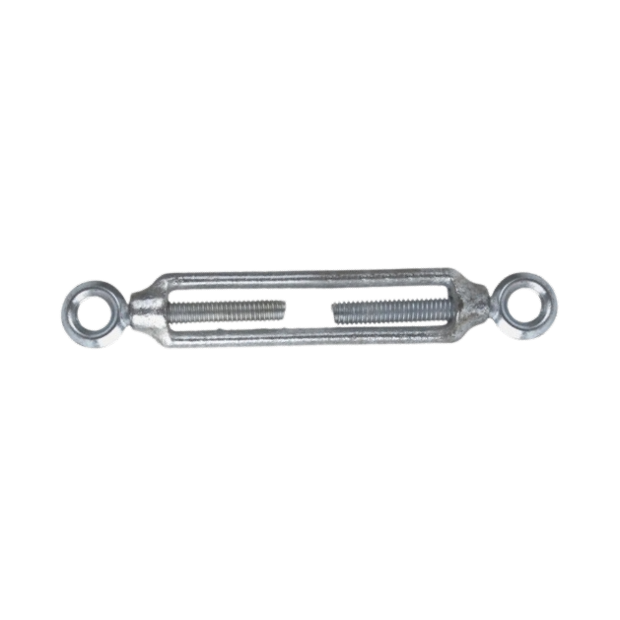
18016 | EVOL3880 | TENSOR DOBLE PITON 1/4" | 12 | $ 1,110.33 | $ 1,110.33 |  |  | 0.00
18017 | EVOL3900 | TENSOR DOBLE PITON 5/16" | 12 | $ 1,616.05 | $ 1,616.05 |  |  | 0.00
18018 | EVOL3920 | TENSOR DOBLE PITON 1/2" | 12 | $ 3,456.33 | $ 3,456.33 |  |  | 0.00
2139 |  | TENSOR 2 PITONES CERRADO 100mm | 0 | $ 6,647.26 | $ 6,647.26 |  |  | 0.00
PRECINTOS
2243 | CRECCHIO | PRECINTOS DE NYLON 2,5*100 (100) NEGRO | 0 | $ 1,112.86 | $ 1,112.86 |  |  | 0.00
2245 | CRECCHIO | PRECINTOS DE NYLON 3,6*150 (100) NEGRO | 0 | $ 2,495.26 | $ 2,495.26 |  |  | 0.00
2246 | CRECCHIO | PRECINTOS DE NYLON 3,6*200 (100) NEGRO | 0 | $ 3,816.16 | $ 3,816.16 |  |  | 0.00
2247 | CRECCHIO | PRECINTOS DE NYLON 3,6*250 (100) NEGRO | 0 | $ 4,881.92 | $ 4,881.92 |  |  | 0.00
2248 | CRECCHIO | PRECINTOS DE NYLON 3,6*300 (100) NEGRO | 0 | $ 6,409.81 | $ 6,409.81 |  |  | 0.00
2249 | CRECCHIO | PRECINTOS DE NYLON 4,8*200 (100) NEGRO | 0 | $ 4,670.82 | $ 4,670.82 |  |  | 0.00
2250 | CRECCHIO | PRECINTOS DE NYLON 4,8*250 (100) NEGRO | 0 | $ 6,534.83 | $ 6,534.83 |  |  | 0.00
2251 | CRECCHIO | PRECINTOS DE NYLON 4,8*300 (100) NEGRO | 0 | $ 7,899.80 | $ 7,899.80 |  |  | 0.00
2252 | CRECCHIO | PRECINTOS DE NYLON 4,8*350 (100) NEGRO | 0 | $ 10,570.29 | $ 10,570.29 |  |  | 0.00
2253 | CRECCHIO | PRECINTOS DE NYLON 7,5*300 (100) NEGRO | 0 | $ 13,389.40 | $ 13,389.40 |  |  | 0.00
2254 | CRECCHIO | PRECINTOS DE NYLON 7,5*350 (100) NEGRO | 0 | $ 17,194.28 | $ 17,194.28 |  |  | 0.00
2256 | CRECCHIO | PRECINTOS DE NYLON 7,5*400 (100) NEGRO | 0 | $ 20,042.06 | $ 20,042.06 |  |  | 0.00
2257 | CRECCHIO | PRECINTO 4,8*400 (100) GRIS | 0 | $ 11,797.95 | $ 11,797.95 |  |  | 0.00
2263 | CRECCHIO | PRECINTOS DE NYLON 2,5*100 (100) BLANCO | 0 | $ 1,112.86 | $ 1,112.86 |  |  | 0.00
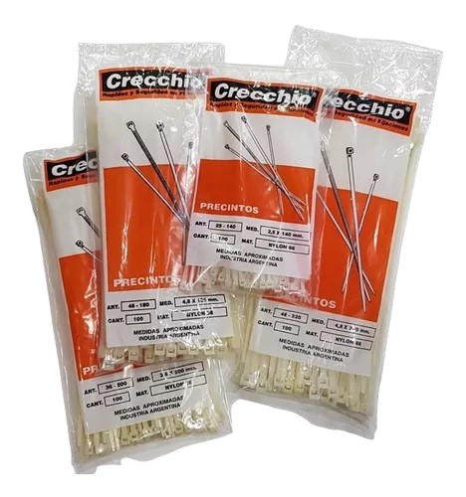
2265 | CRECCHIO | PRECINTOS DE NYLON 3,6*150 (100) BLANCO | 0 | $ 2,495.26 | $ 2,495.26 |  |  | 0.00
2266 | CRECCHIO | PRECINTOS DE NYLON 3,6*200 (100) BLANCO | 0 | $ 3,816.16 | $ 3,816.16 |  |  | 0.00
2267 | CRECCHIO | PRECINTOS DE NYLON 3,6*250 (100) BLANCO | 0 | $ 4,881.92 | $ 4,881.92 |  |  | 0.00
2268 | CRECCHIO | PRECINTOS DE NYLON 3,6*300 (100) BLANCO | 0 | $ 6,409.81 | $ 6,409.81 |  |  | 0.00
2269 | CRECCHIO | PRECINTOS DE NYLON 4,8*200 (100) BLANCO | 0 | $ 4,670.82 | $ 4,670.82 |  |  | 0.00
2270 | CRECCHIO | PRECINTOS DE NYLON 4,8*250 (100) BLANCO | 0 | $ 6,534.83 | $ 6,534.83 |  |  | 0.00
2271 | CRECCHIO | PRECINTOS DE NYLON 4,8*300 (100) BLANCO | 0 | $ 7,899.80 | $ 7,899.80 |  |  | 0.00
2272 | CRECCHIO | PRECINTOS DE NYLON 4,8*350 (100) BLANCO | 0 | $ 10,570.29 | $ 10,570.29 |  |  | 0.00
2273 | CRECCHIO | PRECINTOS DE NYLON 7,5*400 (100) BLANCO | 0 | $ 20,042.06 | $ 20,042.06 |  |  | 0.00
14102 | 1096 | PRECINTO 3,6X200 mm (100) | 0 | $ 1,925.73 | $ 1,925.73 |  |  | 0.00
14107 | 1097 | PRECINTO 3,6X250 mm (100) | 0 | $ 2,394.72 | $ 2,394.72 |  |  | 0.00
14105 | 1179 | PRECINTO 3,6X300 mm (100) | 0 | $ 2,805.09 | $ 2,805.09 |  |  | 0.00
RETEN
25073 | CORVEX | RETEN PUERTA P/PARED PLASTICO | 12 | $ 2,114.02 | $ 2,114.02 |  |  | 0.00
25074 | CORVEX | RETEN PUERTA P/PISO PLASTICO | 12 | $ 2,032.89 | $ 2,032.89 |  |  | 0.00
TARUGOS
2225 | CRECCHIO | TARUGO DE NYLON 4 (1000) | 0 | $ 9,270.90 | $ 9,270.90 |  |  | 0.00
2226 | CRECCHIO | TARUGO DE NYLON 5 (1000) | 0 | $ 9,946.14 | $ 9,946.14 |  |  | 0.00
2227 | CRECCHIO | TARUGO DE NYLON 6 (2000) | 0 | $ 27,217.36 | $ 27,217.36 |  |  | 0.00
2228 | CRECCHIO | TARUGO DE NYLON 8 (1000) | 0 | $ 28,398.90 | $ 28,398.90 |  |  | 0.00
2229 | CRECCHIO | TARUGO DE NYLON 10 (500) | 0 | $ 27,455.12 | $ 27,455.12 |  |  | 0.00
2230 | CRECCHIO | TARUGO DE NYLON 12 (250) | 0 | $ 28,338.43 | $ 28,338.43 |  |  | 0.00
2231 | CRECCHIO | TARUGO DE NYLON 14 (200) | 0 | $ 34,758.50 | $ 34,758.50 |  |  | 0.00
2232 | CRECCHIO | TARUGO DE NYLON C/ARANDELA 6 (2000) | 0 | $ 32,573.37 | $ 32,573.37 |  |  | 0.00
2233 | CRECCHIO | TARUGO DE NYLON C/ARANDELA 8 (1000) | 0 | $ 33,100.96 | $ 33,100.96 |  |  | 0.00
2234 | CRECCHIO | TARUGO DE NYLON C/ARANDELA 10 (500) | 0 | $ 30,237.39 | $ 30,237.39 |  |  | 0.00
2236 | CRECCHIO | TARUGO TRES CORTES 6 (1000) | 0 | $ 30,319.29 | $ 30,319.29 |  |  | 0.00
2237 | CRECCHIO | TARUGO TRES CORTES 8 (1000) | 0 | $ 47,383.42 | $ 47,383.42 |  |  | 0.00
2238 | CRECCHIO | TARUGO TRES CORTES 10 (500) | 0 | $ 42,312.95 | $ 42,312.95 |  |  | 0.00
26001 | HACENDOSA | TARUGO DE NYLON Nø 6 (BOLSA X 1000 UND) | 6 | $ 14,495.21 | $ 14,495.21 |  |  | 0.00
26003 | HACENDOSA | TARUGO DE NYLON Nø10 (BOLSA X 500 UND) | 6 | $ 27,594.61 | $ 27,594.61 |  |  | 0.00
26004 | HACENDOSA | TARUGO DE NYLON Nø12 (BOLSA X 250 UND) | 6 | $ 27,922.66 | $ 27,922.66 |  |  | 0.00
26006 | HACENDOSA | TARUGO DE NYLON Nø 6 C/TOPE (1000 U) | 6 | $ 16,753.61 | $ 16,753.61 |  |  | 0.00
26007 | HACENDOSA | TARUGO DE NYLON Nø 8 C/TOPE (1000 U) | 6 | $ 35,182.59 | $ 35,182.59 |  |  | 0.00
26008 | HACENDOSA | TARUGO DE NYLON Nø 10 C/TOPE (500 U) | 6 | $ 32,575.44 | $ 32,575.44 |  |  | 0.00
26009 | HACENDOSA | TARUGO DE NYLON Nø 12 C/TOPE (250 U) | 6 | $ 35,368.71 | $ 35,368.71 |  |  | 0.00
26010 | HACENDOSA | TARUGO NYLON L/HUECO Nø 6 (1000 U) | 6 | $ 44,303.98 | $ 44,303.98 |  |  | 0.00
26011 | HACENDOSA | TARUGO NYLON L/HUECO Nø 8 (500 U) | 6 | $ 34,810.25 | $ 34,810.25 |  |  | 0.00
26012 | HACENDOSA | TARUGO NYLON L/HUECO Nø 10 (250 U) | 6 | $ 31,645.69 | $ 31,645.69 |  |  | 0.00
26015 | HACENDOSA | TARUGO ECO POLIPROPILENO Nø 6 (2000 U) | 6 | $ 18,459.65 | $ 18,459.65 |  |  | 0.00
26016 | HACENDOSA | TARUGO ECO POLIPROPILENO Nø 8 (1000 U) | 6 | $ 16,165.73 | $ 16,165.73 |  |  | 0.00
26017 | HACENDOSA | TARUGO ECO POLIPROPILENO Nø 10 (500 U) | 6 | $ 17,084.02 | $ 17,084.02 |  |  | 0.00
26018 | HACENDOSA | TARUGO ECO POLIPROPILENO Nø 12 (250 U) | 6 | $ 17,260.64 | $ 17,260.64 |  |  | 0.00
26020 | HACENDOSA | TARUGO ECO PP C/TOPE Nø 6 (2000 U) | 6 | $ 21,360.83 | $ 21,360.83 |  |  | 0.00
26021 | HACENDOSA | TARUGO ECO PP C/TOPE Nø 8 (1000 U) | 6 | $ 18,214.27 | $ 18,214.27 |  |  | 0.00
26022 | HACENDOSA | TARUGO ECO PP C/TOPE Nø 10 (500 U) | 6 | $ 17,985.46 | $ 17,985.46 |  |  | 0.00
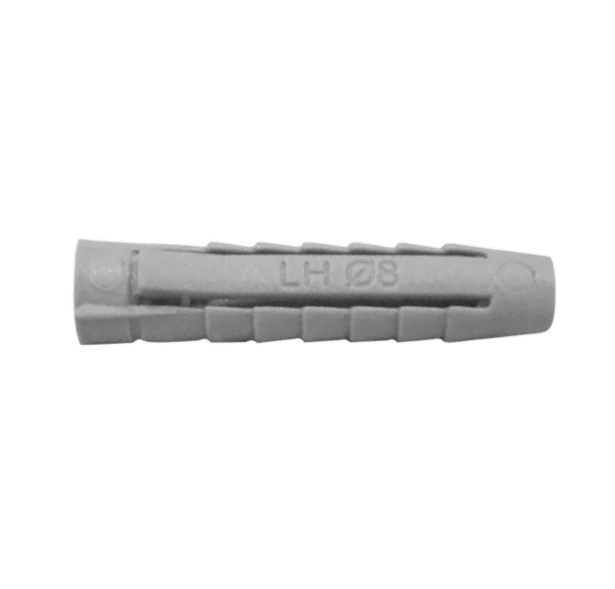
26023 | HACENDOSA | TARUGO ECO PP C/TOPE Nø 12 (250 U) | 6 | $ 17,326.68 | $ 17,326.68 |  |  | 0.00
26024 | HACENDOSA | TARUGO ECO PP L/HUECO Nø 6 (1000 U) | 6 | $ 16,558.86 | $ 16,558.86 |  |  | 0.00
26026 | HACENDOSA | TARUGO ECO PP L/HUECO Nø 10 (250 U) | 6 | $ 16,789.20 | $ 16,789.20 |  |  | 0.00
FRATACHOS
ABRASIVOS
15000 |  | FRATACHO ABRASIVO FINO | 12 | $ 2,926.00 | $ 2,926.00 |  |  | 0.00
15001 |  | FRATACHO ABRASIVO MEDIANO | 12 | $ 2,926.00 | $ 2,926.00 |  |  | 0.00
MADERA
22002 | MOISES | FRATACHO PINO 25cm | 12 | $ 1,785.24 | $ 1,785.24 |  |  | 0.00
22003 | MOISES | FRATACHO PINO 30cm | 12 | $ 2,005.53 | $ 2,005.53 |  |  | 0.00
22004 | MOISES | FRATACHO PINO 35cm | 12 | $ 2,225.51 | $ 2,225.51 |  |  | 0.00
22005 | MOISES | FRATACHO PINO 40cm | 12 | $ 2,612.50 | $ 2,612.50 |  |  | 0.00
15003 | GOLDAR | FRATACHO PLASTICO GOMA ESPUMA 20 | 20 | $ 1,216.00 | $ 1,216.00 |  |  | 0.00
HERRAMIENTAS
ALICATES
18051 | EVOL0002 | ALICATE CORTE OBLICUO 6" SATINADO | 6 | $ 7,591.72 | $ 7,591.72 |  |  | 0.00
3062 | METZ | ALICATE metz CORTE OBLICUO 5 industrial | 6 | $ 9,024.21 | $ 9,024.21 |  |  | 0.00
3063 | METZ | ALICATE metz CORTE OBLICUO 6 industrial | 6 | $ 12,055.40 | $ 12,055.40 |  |  | 0.00
3064 | METZ | ALICATE metz CORTE OBLICUO 8 industrial | 6 | $ 15,886.85 | $ 15,886.85 |  |  | 0.00
3065 | METZ | ALICATE metz MEDIA CAÑA RECTA 6 industri | 6 | $ 10,885.15 | $ 10,885.15 |  |  | 0.00
3066 | METZ | ALICATE metz MEDIA CAÑA RECTA 8 industri | 6 | $ 16,399.82 | $ 16,399.82 |  |  | 0.00
3067 | METZ | ALICATE metz PUNTA CHATA RECTA 6 industr | 6 | $ 10,885.15 | $ 10,885.15 |  |  | 0.00
3068 | METZ | ALICATE metz PUNTA CHATA RECTA 8 industr | 6 | $ 17,441.90 | $ 17,441.90 |  |  | 0.00 | 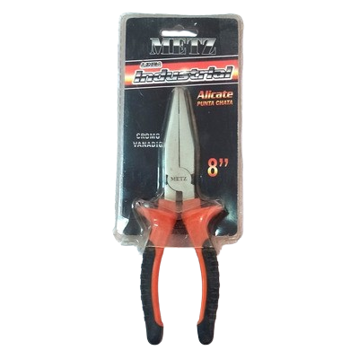
3069 | METZ | ALICATE metz PUNTA CURVA 6 | 6 | $ 9,192.05 | $ 9,192.05 |  |  | 0.00 | 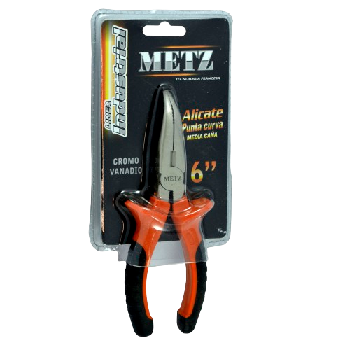
BOCALLAVES
14069 | 10336 | BOCALLAVES MAGNETICO 5 PIEZAS DE 3/8 | 0 | $ 4,192.54 | $ 4,192.54 |  |  | 0.00
14075 | 10402 | BOCALLAVES MAGNETICO 5 PIEZAS DE 7/16 | 0 | $ 6,393.62 | $ 6,393.62 |  |  | 0.00
14083 | 10316 | BOCALLAVES MAGNETICO 5 PIEZAS DE 5/16 | 0 | $ 3,986.47 | $ 3,986.47 |  |  | 0.00
14168 | 12183 | BOCALLAVE MAGNETICO DE 6-10 mm BLISTER | 0 | $ 4,009.56 | $ 4,009.56 |  |  | 0.00
3230 | RHEIN | BOCALLAVE. RHEIN PROLONGACION 3 PULG. | 0 | $ 4,541.22 | $ 4,541.22 |  |  | 0.00
3231 | RHEIN | BOCALLAVE. RHEIN PROLONGACION 6 PULG. | 0 | $ 6,268.57 | $ 6,268.57 |  |  | 0.00
3232 | RHEIN | BOCALLAVE. RHEIN PROLONGACION 10 PULG. | 0 | $ 11,041.25 | $ 11,041.25 |  |  | 0.00
3233 | RHEIN | BOCALLAVE. RHEIN Manija FUERZA ARTICUL | 0 | $ 23,542.90 | $ 23,542.90 |  |  | 0.00
3235 | RHEIN | BOCALLAVE. RHEIN Manija CRIQUET | 0 | $ 26,178.54 | $ 26,178.54 |  |  | 0.00
3239 | METZ | BOCALLAVE MAGNETICO RHEIN 7/16 | 0 | $ 4,464.89 | $ 4,464.89 |  |  | 0.00
BOCALLAVES ESTRIADAS - METRICAS |  |  |  |  |  |  |  |  | 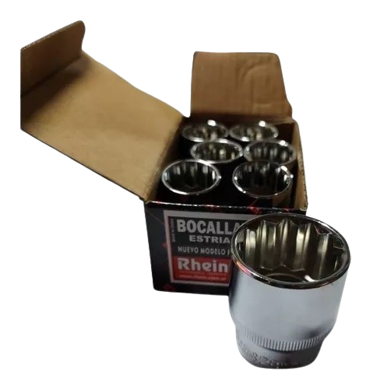
3164 | RHEIN | Bocallave RHEIN (enc. 1/2) Estriada 7mm | 6 | $ 2,831.51 | $ 2,831.51 |  |  | 0.00
3165 | RHEIN | Bocallave RHEIN (enc. 1/2) Estriada 8mm | 6 | $ 2,831.51 | $ 2,831.51 |  |  | 0.00
3166 | RHEIN | Bocallave RHEIN (enc. 1/2) Estriada 9mm | 6 | $ 2,831.51 | $ 2,831.51 |  |  | 0.00
3167 | RHEIN | Bocallave RHEIN (enc. 1/2) Estriada 10mm | 6 | $ 2,831.51 | $ 2,831.51 |  |  | 0.00
3170 | RHEIN | Bocallave RHEIN (enc. 1/2) Estriada 13mm | 6 | $ 2,974.05 | $ 2,974.05 |  |  | 0.00
3171 | RHEIN | Bocallave RHEIN (enc. 1/2) Estriada 14mm | 6 | $ 2,974.05 | $ 2,974.05 |  |  | 0.00
3172 | RHEIN | Bocallave RHEIN (enc. 1/2) Estriada 15mm | 6 | $ 2,974.05 | $ 2,974.05 |  |  | 0.00
3173 | RHEIN | Bocallave RHEIN (enc. 1/2) Estriada 16mm | 6 | $ 2,974.05 | $ 2,974.05 |  |  | 0.00
3174 | RHEIN | Bocallave RHEIN (enc. 1/2) Estriada 17mm | 6 | $ 3,169.92 | $ 3,169.92 |  |  | 0.00
3175 | RHEIN | Bocallave RHEIN (enc. 1/2) Estriada 18mm | 6 | $ 3,312.36 | $ 3,312.36 |  |  | 0.00
3176 | RHEIN | Bocallave RHEIN (enc. 1/2) Estriada 19mm | 6 | $ 3,312.36 | $ 3,312.36 |  |  | 0.00
3177 | RHEIN | Bocallave RHEIN (enc. 1/2) Estriada 20mm | 4 | $ 4,006.93 | $ 4,006.93 |  |  | 0.00
3178 | RHEIN | Bocallave RHEIN (enc. 1/2) Estriada 21mm | 4 | $ 4,006.93 | $ 4,006.93 |  |  | 0.00
3179 | RHEIN | Bocallave RHEIN (enc. 1/2) Estriada 22mm | 4 | $ 4,541.22 | $ 4,541.22 |  |  | 0.00
BOCALLAVES ESTRIADAS - PULGADAS
3190 | RHEIN | Bocallave Estriada (Enc 1/2) 5/16 | 6 | $ 2,778.18 | $ 2,778.18 |  |  | 0.00
3191 | RHEIN | Bocallave Estriada (Enc 1/2) 3/8 | 6 | $ 2,778.18 | $ 2,778.18 |  |  | 0.00
3192 | RHEIN | Bocallave Estriada (Enc 1/2) 7/16 | 6 | $ 2,778.18 | $ 2,778.18 |  |  | 0.00
3193 | RHEIN | Bocallave Estriada (Enc 1/2) 1/2 | 6 | $ 2,778.18 | $ 2,778.18 |  |  | 0.00
3194 | RHEIN | Bocallave Estriada (Enc 1/2) 9/16 | 6 | $ 2,831.51 | $ 2,831.51 |  |  | 0.00
3196 | RHEIN | Bocallave Estriada (Enc 1/2) 5/8 | 6 | $ 2,831.51 | $ 2,831.51 |  |  | 0.00
3198 | RHEIN | Bocallave Estriada (Enc 1/2) 11/16 | 6 | $ 2,920.62 | $ 2,920.62 |  |  | 0.00
3199 | RHEIN | Bocallave Estriada (Enc 1/2) 3/4 | 6 | $ 3,223.35 | $ 3,223.35 |  |  | 0.00
3200 | RHEIN | Bocallave Estriada (Enc 1/2) 25/32 | 6 | $ 3,472.65 | $ 3,472.65 |  |  | 0.00
3201 | RHEIN | Bocallave Estriada (Enc 1/2.) 13/16 | 6 | $ 4,006.93 | $ 4,006.93 |  |  | 0.00
3202 | RHEIN | Bocallave Estriada (Enc 1/2.) 7/8 | 4 | $ 4,541.22 | $ 4,541.22 |  |  | 0.00
3203 | RHEIN | Bocallave Estriada (Enc. 1/2) 15/16 | 4 | $ 4,950.80 | $ 4,950.80 |  |  | 0.00
3204 | RHEIN | Bocallave Estriada (Enc. 1/2) 31/32 | 4 | $ 5,128.83 | $ 5,128.83 |  |  | 0.00
BOCALLAVES HEXAGONALES - METRICAS
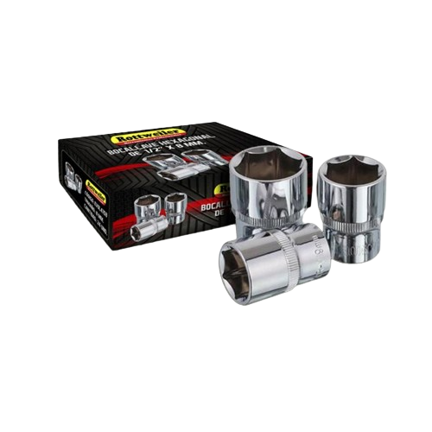
18063 | EVOL4710 | BOCALLAVE HEXAGONAL 10mm (ENC 1/2) | 24 | $ 1,923.69 | $ 1,923.69 |  |  | 0.00
18064 | EVOL4711 | BOCALLAVE HEXAGONAL 11mm (ENC 1/2) | 24 | $ 1,923.69 | $ 1,923.69 |  |  | 0.00
18065 | EVOL4712 | BOCALLAVE HEXAGONAL 12mm (ENC 1/2) | 24 | $ 1,923.69 | $ 1,923.69 |  |  | 0.00
18066 | EVOL4713 | BOCALLAVE HEXAGONAL 13mm (ENC 1/2) | 24 | $ 2,131.31 | $ 2,131.31 |  |  | 0.00
18067 | EVOL4714 | BOCALLAVE HEXAGONAL 14mm (ENC 1/2) | 24 | $ 2,131.31 | $ 2,131.31 |  |  | 0.00
18068 | EVOL4715 | BOCALLAVE HEXAGONAL 15mm (ENC 1/2) | 20 | $ 2,131.31 | $ 2,131.31 |  |  | 0.00
18069 | EVOL4719 | BOCALLAVE HEXAGONAL 19mm (ENC 1/2) | 18 | $ 2,380.24 | $ 2,380.24 |  |  | 0.00
BOCALLAVES TORX
3210 | RHEIN | BOCALLAVE rhein TORX HEMBRA E 10 U | 0 | $ 4,808.26 | $ 4,808.26 |  |  | 0.00
3211 | RHEIN | BOCALLAVE rhein TORX HEMBRA E 11 U | 0 | $ 4,808.26 | $ 4,808.26 |  |  | 0.00
3212 | RHEIN | BOCALLAVE rhein TORX HEMBRA E 12 U | 0 | $ 4,808.26 | $ 4,808.26 |  |  | 0.00
3214 | RHEIN | BOCALLAVE rhein TORX HEMBRA E 14 U | 0 | $ 4,808.26 | $ 4,808.26 |  |  | 0.00
3215 | RHEIN | BOCALLAVE rhein TORX HEMBRA E 18 U | 0 | $ 5,342.54 | $ 5,342.54 |  |  | 0.00
3216 | RHEIN | BOCALLAVE rhein TORX HEMBRA E 20 U | 0 | $ 6,856.28 | $ 6,856.28 |  |  | 0.00
3217 | RHEIN | BOCALLAVE rhein TORX HEMBRA E 22 U | 0 | $ 6,856.28 | $ 6,856.28 |  |  | 0.00
3218 | RHEIN | BOCALLAVE rhein TORX HEMBRA E 24 U | 0 | $ 8,013.87 | $ 8,013.87 |  |  | 0.00
DESTORNILLADORES
14046 | 12191 | DESTORNILLADOR 10 PUNTAS PARA CELULAR | 0 | $ 3,526.35 | $ 3,526.35 |  |  | 0.00
14048 | 10196 | DESTORNILLADOR COMB 2 PUNTAS ACRILICO | 30 | $ 1,353.69 | $ 1,353.69 |  |  | 0.00
18047 | EVOL5410 | DESTORNILLADOR PLANO 4 X100 KETTLER | 12 | $ 1,621.04 | $ 1,621.04 |  |  | 0.00
18048 | EVOL5435 | DESTORNILLADOR PLANO 5 X 150 KETTLER | 12 | $ 2,480.07 | $ 2,480.07 |  |  | 0.00
18049 | EVOL5515 | DESTORNILLADOR PHILLIPS 4X100 KETTLER | 12 | $ 1,805.36 | $ 1,805.36 |  |  | 0.00
18050 | EVOL5540 | DESTORNILLADOR PHILLIPS 5X150 KETTLER | 12 | $ 2,736.97 | $ 2,736.97 |  |  | 0.00
3047 | METZ | DESTORNILLADOR METZ PHILIPS 3 X 75 | 6 | $ 2,027.39 | $ 2,027.39 |  |  | 0.00
3866 | METZ | DESTORNILLADOR METZ PHILIPS 4 X 50 | 6 | $ 1,888.04 | $ 1,888.04 |  |  | 0.00
3049 | METZ | DESTORNILLADOR METZ PHILIPS 4 X 75 | 6 | $ 2,357.24 | $ 2,357.24 |  |  | 0.00
3814 | METZ | DESTORNILLADOR METZ PHILIPS 4 X 100 | 6 | $ 2,759.04 | $ 2,759.04 |  |  | 0.00
3048 | METZ | DESTORNILLADOR METZ PHILIPS 4 X 125 | 6 | $ 2,958.33 | $ 2,958.33 |  |  | 0.00
3051 | METZ | DESTORNILLADOR METZ PHILIPS 5 X 75 | 6 | $ 3,465.15 | $ 3,465.15 |  |  | 0.00
3852 | METZ | DESTORNILLADOR METZ PHILIPS 5 X 100 | 6 | $ 3,850.18 | $ 3,850.18 |  |  | 0.00
3853 | METZ | DESTORNILLADOR METZ PHILIPS 5 X 150 | 6 | $ 4,658.12 | $ 4,658.12 |  |  | 0.00
3050 | METZ | DESTORNILLADOR METZ PHILIPS 5 X 125 | 6 | $ 4,434.55 | $ 4,434.55 |  |  | 0.00
3864 | METZ | DESTORNILLADOR METZ PHILLIPS 6 X 100 | 6 | $ 4,979.44 | $ 4,979.44 |  |  | 0.00
3052 | METZ | DESTORNILLADOR METZ PHILIPS 6 X 150 | 6 | $ 5,975.58 | $ 5,975.58 |  |  | 0.00
3053 | METZ | DESTORNILLADOR METZ PHILIPS 8 X 150 | 6 | $ 8,438.88 | $ 8,438.88 |  |  | 0.00
3054 | METZ | DESTORNILLADOR METZ PLANO 3 X 75 | 6 | $ 2,018.81 | $ 2,018.81 |  |  | 0.00
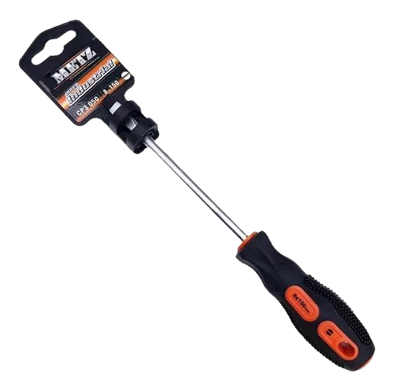
3056 | METZ | DESTORNILLADOR METZ PLANO 4 X 75 | 6 | $ 2,250.87 | $ 2,250.87 |  |  | 0.00
3815 | METZ | DESTORNILLADOR METZ PLANO 4 X 100 | 6 | $ 2,338.74 | $ 2,338.74 |  |  | 0.00
3055 | METZ | DESTORNILLADOR METZ PLANO 4 X 125 | 6 | $ 2,544.85 | $ 2,544.85 |  |  | 0.00
3868 | METZ | DESTORNILLADOR METZ PLANO 5 X 75 | 6 | $ 2,676.83 | $ 2,676.83 |  |  | 0.00
3058 | METZ | DESTORNILLADOR METZ PLANO 5 X 100 | 6 | $ 3,337.49 | $ 3,337.49 |  |  | 0.00
3057 | METZ | DESTORNILLADOR METZ PLANO 5 X 125 | 6 | $ 3,533.17 | $ 3,533.17 |  |  | 0.00
3059 | METZ | DESTORNILLADOR METZ PLANO 5 X 150 | 6 | $ 3,774.12 | $ 3,774.12 |  |  | 0.00
3867 | METZ | DESTORNILLADOR METZ PLANO 6 X 100 | 6 | $ 3,733.36 | $ 3,733.36 |  |  | 0.00
3060 | METZ | DESTORNILLADOR METZ PLANO 6 X 125 | 6 | $ 5,354.23 | $ 5,354.23 |  |  | 0.00
3854 | METZ | DESTORNILLADOR METZ PLANO 6X150 | 6 | $ 5,731.11 | $ 5,731.11 |  |  | 0.00
3061 | METZ | DESTORNILLADOR METZ PLANO 8 X 150 | 6 | $ 8,698.13 | $ 8,698.13 |  |  | 0.00
3787 | METZ | PUNTA METZ ACERO PHILIPS 2*25 (10u) | 10 | $ 6,093.28 | $ 6,093.28 |  |  | 0.00
3788 | METZ | PUNTA METZ ACERO PHILIPS 2*50 (5u) | 5 | $ 4,287.25 | $ 4,287.25 |  |  | 0.00
3855 | METZ | PUNTA METZ ACERO PHILIPS 2*75 (5u) | 5 | $ 12,854.28 | $ 12,854.28 |  |  | 0.00
7000 | UDOVO | DESTORNILLADOR PLANO 3 X 75 | 12 | $ 1,735.65 | $ 1,735.65 |  |  | 0.00
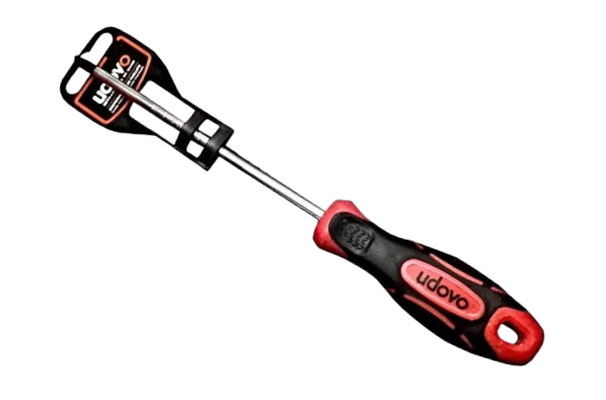
7001 | UDOVO | DESTORNILLADOR PLANO 5 X 100 | 12 | $ 2,424.40 | $ 2,424.40 |  |  | 0.00
7002 | UDOVO | DESTORNILLADOR PHILLIPS PH1 X 100 | 12 | $ 2,424.40 | $ 2,424.40 |  |  | 0.00
7003 | UDOVO | DESTORNILLADOR PHILLIPS PH2 X 150 | 12 | $ 3,195.80 | $ 3,195.80 |  |  | 0.00
ENGRAMPADORAS - GRAMPAS
14080 | 10116 | ENGRAMPADORA 10mm X4 A 14mm GRADUABLE | 0 | $ 13,494.29 | $ 13,494.29 |  |  | 0.00
14082 | 9949 | GRAMPA P/ENGRAMP 1000U 10mm X 6mm | 0 | $ 1,049.91 | $ 1,049.91 |  |  | 0.00
LIMAS
3869 | PLENA | LIMA TRIANGULAR SLIM TAPE 10 cm | 0 | $ 2,982.99 | $ 2,982.99 |  |  | 0.00
3870 | PLENA | LIMA TRIANGULAR SLIM TAPE 12,5 cm | 0 | $ 3,412.20 | $ 3,412.20 |  |  | 0.00
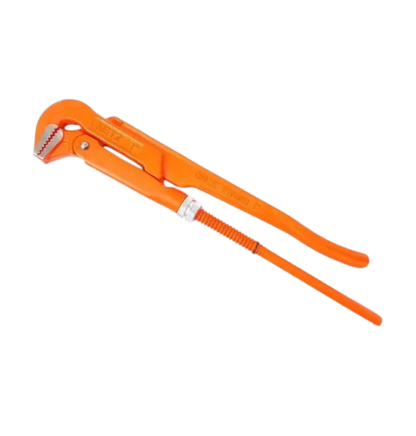
3871 | PLENA | LIMA TRIANGULAR SLIM TAPE 15 cm | 0 | $ 3,927.24 | $ 3,927.24 |  |  | 0.00
LLAVES
3282 | METZ | LLAVE p/Caño t/Sueca 1 Pulgada METZ | 0 | $ 30,308.90 | $ 30,308.90 |  |  | 0.00
3283 | METZ | LLAVE p/Caño t/Sueca 1.1/2 Pulgada METZ | 0 | $ 41,079.00 | $ 41,079.00 |  |  | 0.00
3284 | METZ | LLAVE p/Caño t/Sueca 2 Pulgada METZ | 0 | $ 70,129.84 | $ 70,129.84 |  |  | 0.00
3285 | METZ | LLAVE p/Caño t/Sueca 3 Pulgada METZ | 0 | $ 99,958.65 | $ 99,958.65 |  |  | 0.00
LLAVES AJUSTABLES
18054 | EVOL0146 | LLAVE AJUSTABLE 8" FOSFATIZADA | 6 | $ 11,086.70 | $ 11,086.70 |  |  | 0.00
3070 | METZ | LLAVE AJUSTABLE 6 metz INDUSTRIAL | 6 | $ 11,983.22 | $ 11,983.22 |  |  | 0.00
3071 | METZ | LLAVE AJUSTABLE 8 metz INDUSTRIAL | 6 | $ 15,768.66 | $ 15,768.66 |  |  | 0.00
3072 | METZ | LLAVE AJUSTABLE 10 metz INDUSTRIAL | 6 | $ 21,883.07 | $ 21,883.07 |  |  | 0.00
3073 | METZ | LLAVE AJUSTABLE 12 metz INDUSTRIAL | 6 | $ 31,119.35 | $ 31,119.35 |  |  | 0.00
7006 | UDOVO | LLAVE AJUSTABLE 10" | 0 | $ 14,932.10 | $ 14,932.10 |  |  | 0.00 | 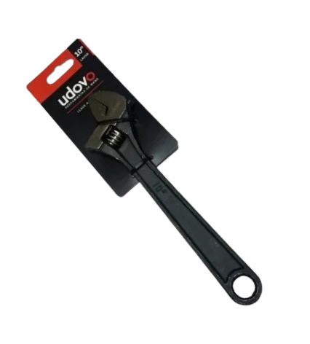
LLAVES ALLEN
14021 | 10171 | SET LLAVES X8 BOLSILLO ALLEN | 0 | $ 4,279.59 | $ 4,279.59 |  |  | 0.00
LLAVES COMBINADAS
18037 | MYR1910 | SET LLAVES COMBINADAS 8 P | 0 | $ 32,425.56 | $ 32,425.56 |  |  | 0.00 | 
3240 | RHEIN | LLAVE COMBINADA 6MM. | 10 | $ 3,988.38 | $ 3,988.38 |  |  | 0.00
3241 | RHEIN | LLAVE COMBINADA 7MM. | 10 | $ 4,087.72 | $ 4,087.72 |  |  | 0.00
3242 | RHEIN | LLAVE COMBINADA 8MM. | 10 | $ 4,194.93 | $ 4,194.93 |  |  | 0.00
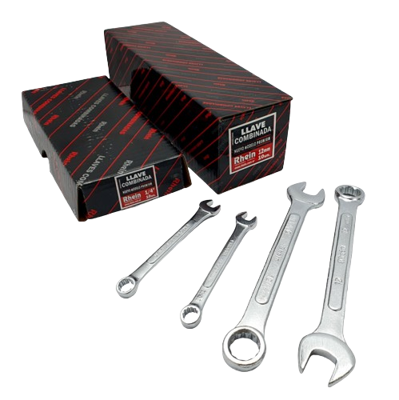
3243 | RHEIN | LLAVE COMBINADA 9MM. | 10 | $ 4,331.99 | $ 4,331.99 |  |  | 0.00
3244 | RHEIN | LLAVE COMBINADA 10MM. | 10 | $ 4,384.08 | $ 4,384.08 |  |  | 0.00
3245 | RHEIN | LLAVE COMBINADA 11MM. | 10 | $ 4,786.10 | $ 4,786.10 |  |  | 0.00
3246 | RHEIN | LLAVE COMBINADA 12MM. | 10 | $ 4,924.80 | $ 4,924.80 |  |  | 0.00
3247 | RHEIN | LLAVE COMBINADA 13MM. | 10 | $ 5,101.32 | $ 5,101.32 |  |  | 0.00
3248 | RHEIN | LLAVE COMBINADA 14MM. | 10 | $ 5,908.46 | $ 5,908.46 |  |  | 0.00
3249 | RHEIN | LLAVE COMBINADA 15MM. | 10 | $ 6,323.02 | $ 6,323.02 |  |  | 0.00
3250 | RHEIN | LLAVE COMBINADA 16MM. | 10 | $ 7,216.97 | $ 7,216.97 |  |  | 0.00
3251 | RHEIN | LLAVE COMBINADA 17MM. | 10 | $ 8,386.93 | $ 8,386.93 |  |  | 0.00
3252 | RHEIN | LLAVE COMBINADA 18MM. | 10 | $ 9,288.46 | $ 9,288.46 |  |  | 0.00
3253 | RHEIN | LLAVE COMBINADA 19MM | 10 | $ 9,534.10 | $ 9,534.10 |  |  | 0.00
3266 | RHEIN | LLAVE COMBINADA RHEIN 1/4 | 10 | $ 4,059.61 | $ 4,059.61 |  |  | 0.00
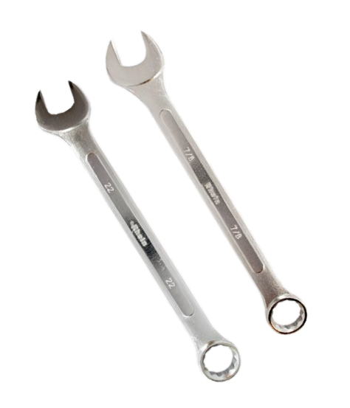
3267 | RHEIN | LLAVE COMBINADA RHEIN 5/16 | 10 | $ 4,405.14 | $ 4,405.14 |  |  | 0.00
3268 | RHEIN | LLAVE COMBINADA RHEIN 3/8 | 10 | $ 4,534.69 | $ 4,534.69 |  |  | 0.00
3269 | RHEIN | LLAVE COMBINADA RHEIN 7/16 | 10 | $ 4,793.88 | $ 4,793.88 |  |  | 0.00
3270 | RHEIN | LLAVE COMBINADA RHEIN 1/2 | 10 | $ 5,074.58 | $ 5,074.58 |  |  | 0.00
3271 | RHEIN | LLAVE COMBINADA RHEIN 9/16 | 10 | $ 5,873.58 | $ 5,873.58 |  |  | 0.00
3272 | RHEIN | LLAVE COMBINADA RHEIN 5/8 | 10 | $ 6,456.60 | $ 6,456.60 |  |  | 0.00
3273 | RHEIN | LLAVE COMBINADA RHEIN 11/16 | 10 | $ 7,514.69 | $ 7,514.69 |  |  | 0.00
3274 | RHEIN | LLAVE COMBINADA RHEIN 3/4 | 10 | $ 8,313.68 | $ 8,313.68 |  |  | 0.00
3275 | RHEIN | LLAVE COMBINADA RHEIN 13/16 | 10 | $ 14,581.03 | $ 14,581.03 |  |  | 0.00
3276 | RHEIN | LLAVE COMBINADA RHEIN 7/8 | 10 | $ 15,175.00 | $ 15,175.00 |  |  | 0.00
3278 | RHEIN | LLAVE COMBINADA RHEIN 1 | 10 | $ 19,560.68 | $ 19,560.68 |  |  | 0.00
LLAVES T
18070 | MYR5808 | LLAVE T ESTÁNDAR 8mm | 10 | $ 4,934.99 | $ 4,934.99 |  |  | 0.00
3286 | RHEIN | LLAVE T STANDAR 5mm rhein | 12 | $ 6,810.41 | $ 6,810.41 |  |  | 0.00
3287 | RHEIN | LLAVE T STANDAR 6mm rhein | 12 | $ 8,169.28 | $ 8,169.28 |  |  | 0.00
3288 | RHEIN | LLAVE T STANDAR 7mm rhein | 12 | $ 8,169.28 | $ 8,169.28 |  |  | 0.00
3290 | RHEIN | LLAVE T STANDAR 9mm rhein | 12 | $ 8,169.28 | $ 8,169.28 |  |  | 0.00
3291 | RHEIN | LLAVE T STANDAR 10mm rhein | 12 | $ 8,169.28 | $ 8,169.28 |  |  | 0.00
3292 | RHEIN | LLAVE T STANDAR 11mm rhein | 12 | $ 8,169.28 | $ 8,169.28 |  |  | 0.00
3293 | RHEIN | LLAVE T STANDAR 12mm rhein | 12 | $ 8,169.28 | $ 8,169.28 |  |  | 0.00
3294 | RHEIN | LLAVE T STANDAR 13mm rhein | 12 | $ 8,779.67 | $ 8,779.67 |  |  | 0.00
3295 | RHEIN | LLAVE T STANDAR 14mm rhein | 12 | $ 9,066.16 | $ 9,066.16 |  |  | 0.00
LLAVES THORX
18038 | EVOL1484 | LLAVES TORX SERIE LARGA JUEGO 9 PZAS | 0 | $ 8,719.29 | $ 8,719.29 |  |  | 0.00
MARTILLOS
2191 | EL ROBLE | MARTILLO CARPINTERO N°16 100Grs | 0 | $ 9,343.33 | $ 9,343.33 |  |  | 0.00
2215 | EL ROBLE | MARTILLO CARPINTERO N°18 150Grs | 0 | $ 10,032.14 | $ 10,032.14 |  |  | 0.00
7021 | EXPLOIT | MARTILLO GALPONERO ECONOMICO | 0 | $ 11,020.00 | $ 11,020.00 |  |  | 0.00
6045 | ST JUANA | Martillo Galponero Cabo Madera | 10 | $ 16,977.46 | $ 16,977.46 |  |  | 0.00
18022 | EVOL0208 | MARTILLO GALPONERO M/ FIBRA VIDRIO | 6 | $ 8,884.13 | $ 8,884.13 |  |  | 0.00
MAZAS
14003 | 10063 | MASA DE GOMA 500 Grs | 0 | $ 3,597.41 | $ 3,597.41 |  |  | 0.00
2173 | EL ROBLE | MAZA 1000 g. | 0 | $ 14,923.83 | $ 14,923.83 |  |  | 0.00
2175 | EL ROBLE | MAZA 1500 g. | 0 | $ 20,608.92 | $ 20,608.92 |  |  | 0.00
PINZAS
14101 | 13224 | PINZA DE FUERZA 10" BOCA DE PERRO | 0 | $ 8,813.22 | $ 8,813.22 |  |  | 0.00
14142 | 6917 | PINZA UNIVERSAL 4,5" | 0 | $ 2,641.66 | $ 2,641.66 |  |  | 0.00
18052 | EVOL0003 | PINZA UNIVERSAL 7" SATINADA | 6 | $ 8,757.21 | $ 8,757.21 |  |  | 0.00
18053 | EVOL0003 | PINZA PICO DE LORO KNIPEX 10" | 6 | $ 11,265.98 | $ 11,265.98 |  |  | 0.00
3074 | METZ | PICO DE LORO metz A CREMALLERA Industria | 6 | $ 15,662.11 | $ 15,662.11 |  |  | 0.00 | 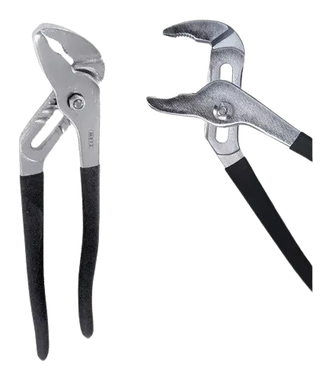
3075 | METZ | PICO DE LORO metz KNIPEX 10 Industrial | 6 | $ 19,378.87 | $ 19,378.87 |  |  | 0.00
3076 | METZ | PICO DE LORO metz KNIPEX 12 Industrial | 6 | $ 29,779.16 | $ 29,779.16 |  |  | 0.00
3077 | METZ | PINZA ROSARIO ARTESANO metz 6 INDUSTRIA | 6 | $ 10,962.50 | $ 10,962.50 |  |  | 0.00
3078 | METZ | PINZA UNIVERSAL metz 6 INDUSTRIAL | 6 | $ 13,100.32 | $ 13,100.32 |  |  | 0.00
3079 | METZ | PINZA UNIVERSAL metz 7 INDUSTRIAL | 6 | $ 15,575.79 | $ 15,575.79 |  |  | 0.00
3080 | METZ | PINZA UNIVERSAL metz 8 INDUSTRIAL | 6 | $ 18,710.19 | $ 18,710.19 |  |  | 0.00
7011 | EXPLOIT | PINZA EXPLOIT ROSARIO ARTESANO 8 | 0 | $ 10,413.90 | $ 10,413.90 |  |  | 0.00
SARGENTOS Y BROCHES
14060 | 12426 | SARGENTO 15cm | 0 | $ 4,746.81 | $ 4,746.81 |  |  | 0.00
14016 | 12427 | SARGENTO 20cm | 0 | $ 4,912.02 | $ 4,912.02 |  |  | 0.00
14040 | 12123 | PACK 8 BROCHES 2" | 0 | $ 2,684.29 | $ 2,684.29 |  |  | 0.00
14041 | 12124 | PACK 4 BROCHES 4" | 0 | $ 3,476.61 | $ 3,476.61 |  |  | 0.00
14061 | 676 | SARGENTO 8" CON TRABA A PINZA | 0 | $ 9,962.61 | $ 9,962.61 |  |  | 0.00
14110 | 678 | SARGENTO 10" CON TRABA PINZA | 0 | $ 10,516.88 | $ 10,516.88 |  |  | 0.00
14111 | 679 | SARGENTO 12" CON TRABA PINZA | 0 | $ 11,147.54 | $ 11,147.54 |  |  | 0.00
REMACHADORAS
25004 | KLEBBER | REMACHADORA INDUSTRIAL DE FUNDICION | 0 | $ 18,068.71 | $ 18,068.71 |  |  | 0.00
18062 | EVOL4350 | REMACHADORA 10" CUERPO FUNDICION | 6 | $ 15,985.29 | $ 15,985.29 |  |  | 0.00
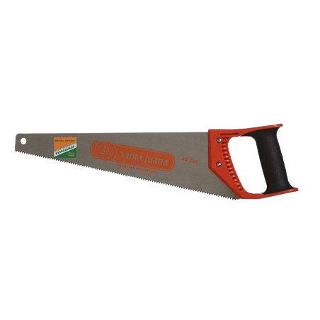
SERRUCHOS
6023 | ST JUANA | Serrucho Carpintero de 30 Cabo Plastico | 6 | $ 12,459.92 | $ 12,459.92 |  |  | 0.00
6024 | ST JUANA | Serrucho Carpintero de 40 Cabo Plastico | 6 | $ 15,213.35 | $ 15,213.35 |  |  | 0.00
6025 | ST JUANA | Serrucho Carpintero de 50 Cabo Plastico | 6 | $ 17,688.66 | $ 17,688.66 |  |  | 0.00
6028 | ST JUANA | Serrucho para Yeso/Durlock 15cm | 8 | $ 9,644.40 | $ 9,644.40 |  |  | 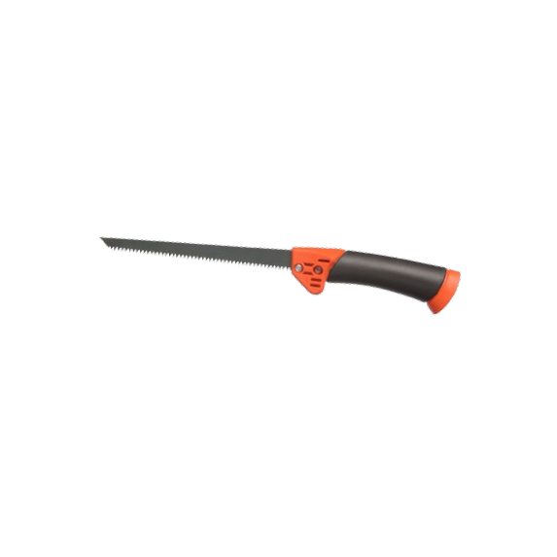 0.00
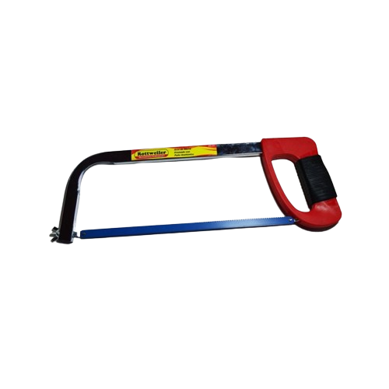
6070 | ST JUANA | SERRUCHO CABO PLASTICO CORTA RETAK | 0 | $ 25,632.08 | $ 25,632.08 |  |  | 0.00
SIERRAS
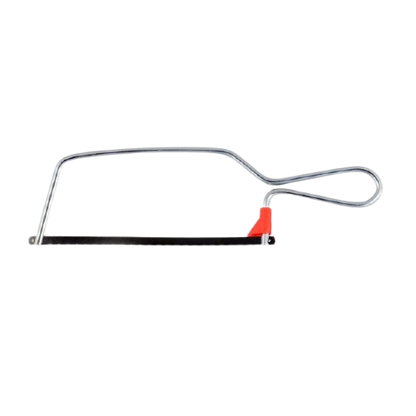
18056 | EVOL0017 | ARCO DE SIERRA CROMADO PUÑO ANATOMICO | 15 | $ 7,235.08 | $ 7,235.08 |  |  | 0.00
18001 | EVOL0025 | ARCO SIERRA JUNIOR C/HOJA | 0 | $ 1,799.34 | $ 1,799.34 |  |  | 0.00
25011 | SINPAR | HOJA DE SIERRA ACERO RAPIDO 18 DIENTES | 10 | $ 2,558.98 | $ 2,558.98 |  |  | 0.00
25012 | SINPAR | HOJA DE SIERRA ACERO RAPIDO 24 DIENTES | 10 | $ 2,558.98 | $ 2,558.98 |  |  | 0.00
25013 | SINPAR | HOJA DE SIERRA ACERO RAPIDO 32 DIENTES | 10 | $ 2,558.98 | $ 2,558.98 |  |  | 0.00
25014 | SINPAR | HOJA DE SIERRA BIMETAL 18 DIENTES | 10 | $ 2,342.01 | $ 2,342.01 |  |  | 0.00
25015 | SINPAR | HOJA DE SIERRA BIMETAL 24 DIENTES | 10 | $ 2,342.01 | $ 2,342.01 |  |  | 0.00
25016 | SINPAR | HOJA DE SIERRA BIMETAL 32 DIENTES | 10 | $ 2,342.01 | $ 2,342.01 |  |  | 0.00
TENAZAS
3081 | METZ | TENAZA metz ARMADOR 9 (1/2 corte) indu | 6 | $ 17,601.75 | $ 17,601.75 |  |  | 0.00
3082 | METZ | TENAZA metz ARMADOR 10 (1/2 corte) indus | 6 | $ 19,548.85 | $ 19,548.85 |  |  | 0.00
3790 | METZ | TENAZA metz ARMADOR 12 (1/2 corte) indus | 6 | $ 27,692.97 | $ 27,692.97 |  |  | 0.00
3083 | METZ | TENAZA metz CARPINTERO 6 industrial | 6 | $ 13,335.14 | $ 13,335.14 |  |  | 0.00
3084 | METZ | TENAZA metz CARPINTERO 7 industrial | 6 | $ 15,223.27 | $ 15,223.27 |  |  | 0.00
3085 | METZ | TENAZA metz CARPINTERO 8 industrial | 6 | $ 17,096.37 | $ 17,096.37 |  |  | 0.00
JARIDNERIA
REGADORES
11004 | 1092 | SAPITO REGADOR | 1 | $ 809.86 | $ 809.86 |  |  | 0.00
14151 | 8802 | PISTOLA RIEGO 4 FUNCIONES | 0 | $ 3,274.09 | $ 3,274.09 |  |  | 0.00
14165 |  | PICO PARA MANGUERA ACOPLE RAPIDO | 0 | $ 1,141.10 | $ 1,141.10 |  |  | 0.00
25097 | EL ABUELO | PISTOLA ROCIADOR EL ABUELO 5 POSICIONES | 0 | $ 10,337.61 | $ 10,337.61 |  |  | 0.00
2140 |  | PISTOLA 7 FUNCIONES | 0 | $ 6,943.47 | $ 6,943.47 |  |  | 0.00
VARIOS
2217 | CRECCHIO | BARREHOJAS PLASTICO GRANDE | 10 | $ 5,355.34 | $ 5,355.34 |  |  | 0.00
2218 | CRECCHIO | BARREHOJAS PLASTICO CHICO | 10 | $ 2,250.36 | $ 2,250.36 |  |  | 0.00
25000 |  | JUNTA HOJAS EL ABUELO | 0 | $ 5,750.86 | $ 5,750.86 |  |  | 0.00
14068 | 16075 | PULVERIZADOR BOMBA PRESURIZADORA R28mm | 0 | $ 2,186.87 | $ 2,186.87 |  |  | 0.00
14093 | 8768 | PISTOLA PULVERIZ REGULABLE R28mm | 0 | $ 964.64 | $ 964.64 |  |  | 0.00
25034 | RUMAR | ENROLLADOR PLASTICO PARA PARED RUMAR | 0 | $ 2,637.88 | $ 2,637.88 |  |  | 0.00
25035 | SC | CARRETEL MANGUERA METALICO PARA PARED S | 0 | $ 15,557.49 | $ 15,557.49 |  |  | 0.00
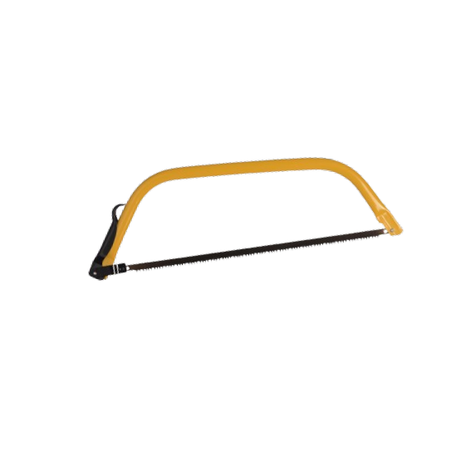
28 | GARDEN | TANZA BOBINA 1,5 mm REDONDA 450 mts | 0 | $ 21,488.54 | $ 21,488.54 |  |  | 0.00
CORTE
6058 | ST JUANA | ARCO SIERRA MONTARAZ 61 cm | 6 | $ 11,257.21 | $ 11,257.21 |  |  | 0.00
6059 | ST JUANA | REPUESTO SIERRA MONTARAZ 53,3 cm | 25 | $ 3,040.87 | $ 3,040.87 |  |  | 0.00
6060 | ST JUANA | REPUESTO SIERRA MONTARAZ 61 cm | 25 | $ 3,378.75 | $ 3,378.75 |  |  | 0.00
6029 | ST JUANA | Machete cabo plastico de 50cm | 12 | $ 12,674.27 | $ 12,674.27 |  |  | 0.00
18073 | EVOL3650 | SERRUCHO DE PODA CURVO 12" CABO MADERA | 0 | $ 6,008.84 | $ 6,008.84 |  |  | 0.00
6027 | ST JUANA | Serrucho PODA CURVO de 30 Cabo Plastico | 12 | $ 14,374.78 | $ 14,374.78 |  |  | 0.00 | 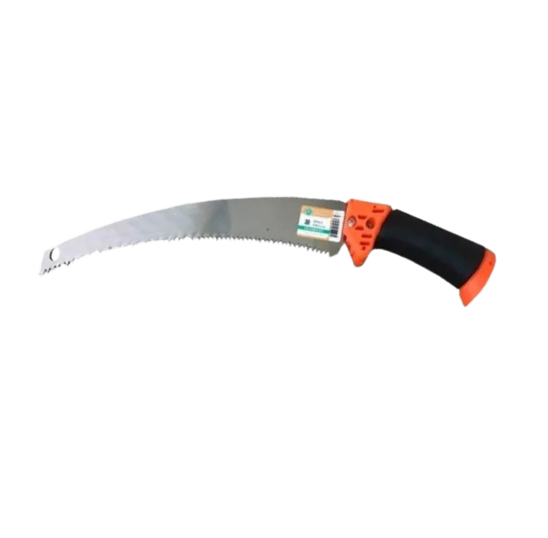
6034 | ST JUANA | Tijera de poda una mano | 12 | $ 12,867.45 | $ 12,867.45 |  |  | 0.00
14170 | 9866 | TIJERA DE PODA 8" | 0 | $ 4,517.64 | $ 4,517.64 |  |  | 0.00 | 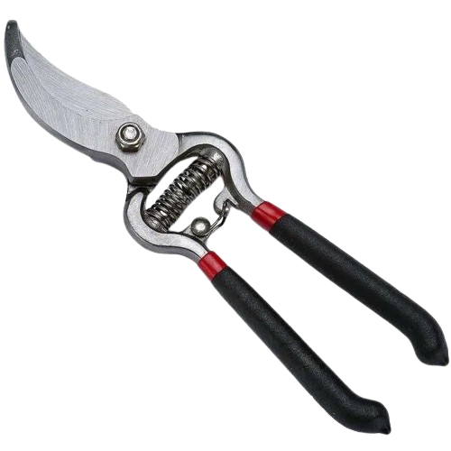
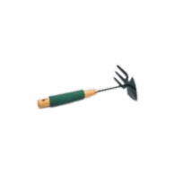
18004 | EVOL0190 | TIJERA CERCO 14" | 0 | $ 11,826.64 | $ 11,826.64 |  |  | 0.00
HERRAMIENTAS DE JARDIN
14058 | 9906 | ZAPA CON RASTRILLO 9" M/MADERA Y GOMA | 0 | $ 2,519.08 | $ 2,519.08 |  |  | 0.00
6064 | FERCAS | ESCARDILLO C/CABO CORAZON /PUA | 6 | $ 9,800.19 | $ 9,800.19 |  |  | 0.00
6065 | FERCAS | ESCARDILLO SACA YUYOS | 6 | $ 5,104.79 | $ 5,104.79 |  |  | 0.00
22030 | MOISES | RASTRILLO SIN RIENDA 14 DIENTES S/CABO | 6 | $ 6,803.87 | $ 6,803.87 |  |  | 0.00
18007 | EVOL1193 | PALITA TRANSPLANTE ANGOSTA | 0 | $ 3,013.56 | $ 3,013.56 |  |  | 0.00
VARIOS
2143 |  | ACOPLE RAPIDO MACHO 1/2" | 0 | $ 1,114.54 | $ 1,114.54 |  |  | 0.00
2144 |  | ACOPLE RAPIDO HEMBRA 1/2" | 0 | $ 2,036.86 | $ 2,036.86 |  |  | 0.00
14163 |  | ACOPLE RAPIDO HEMBRA 1/2 | 0 | $ 950.24 | $ 950.24 |  |  | 0.00
27010 | SANIPLAST | ACOPLE RAPIDO SANIPLAST STOP 1/2" | 0 | $ 2,125.03 | $ 2,125.03 |  |  | 0.00
27011 | SANIPLAST | ACOPLE RAPIDO SANIPLAST STOP 3/4" | 0 | $ 2,236.15 | $ 2,236.15 |  |  | 0.00
27012 | SANIPLAST | ACOPLE MACHO RAPIDO 3/4"-1/2" | 0 | $ 1,888.92 | $ 1,888.92 |  |  | 0.00
LIJAS
AL AGUA
2074 | DOBLE A | LIJA AL AGUA Nº 60 DOBLE A | 0 | $ 1,322.89 | $ 1,322.89 |  |  | 0.00
2078 | DOBLE A | LIJA AL AGUA Nº 150 DOBLE A | 0 | $ 1,322.89 | $ 1,322.89 |  |  | 0.00
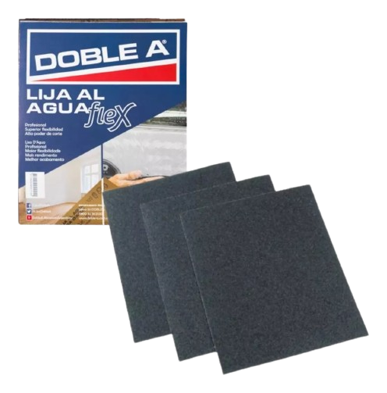
2079 | DOBLE A | LIJA AL AGUA Nº 180 DOBLE A | 0 | $ 1,322.89 | $ 1,322.89 |  |  | 0.00
2080 | DOBLE A | LIJA AL AGUA Nº 220 DOBLE A | 0 | $ 1,322.89 | $ 1,322.89 |  |  | 0.00
2081 | DOBLE A | LIJA AL AGUA Nº 240 DOBLE A | 0 | $ 1,322.89 | $ 1,322.89 |  |  | 0.00
2082 | DOBLE A | LIJA AL AGUA Nº 280 DOBLE A | 0 | $ 1,322.89 | $ 1,322.89 |  |  | 0.00
2083 | DOBLE A | LIJA AL AGUA Nº 320 DOBLE A | 0 | $ 1,322.89 | $ 1,322.89 |  |  | 0.00
2084 | DOBLE A | LIJA AL AGUA Nº 360 DOBLE A | 0 | $ 1,322.89 | $ 1,322.89 |  |  | 0.00
2086 | DOBLE A | LIJA AL AGUA Nº 500 DOBLE A | 0 | $ 1,322.89 | $ 1,322.89 |  |  | 0.00
2087 | DOBLE A | LIJA AL AGUA Nº 600 DOBLE A | 0 | $ 1,322.89 | $ 1,322.89 |  |  | 0.00
2088 | DOBLE A | LIJA AL AGUA Nº1000 DOBLE A | 0 | $ 2,063.36 | $ 2,063.36 |  |  | 0.00
2090 | DOBLE A | LIJA AL AGUA Nº1500 DOBLE A | 0 | $ 2,063.36 | $ 2,063.36 |  |  | 0.00
3389 | KOLN | LIJA AL AGUA Koln grano 60 15u | 5 | $ 8,899.58 | $ 8,899.58 |  |  | 0.00
3390 | KOLN | LIJA AL AGUA Koln grano 80 15u | 5 | $ 8,899.58 | $ 8,899.58 |  |  | 0.00
3391 | KOLN | LIJA AL AGUA Koln grano 100 15u | 5 | $ 8,899.58 | $ 8,899.58 |  |  | 0.00
3392 | KOLN | LIJA AL AGUA Koln grano 120 15u | 5 | $ 8,899.58 | $ 8,899.58 |  |  | 0.00
3393 | KOLN | LIJA AL AGUA Koln grano 150 15u | 5 | $ 8,899.58 | $ 8,899.58 |  |  | 0.00
3394 | KOLN | LIJA AL AGUA Koln grano 180 15u | 5 | $ 8,899.58 | $ 8,899.58 |  |  | 0.00
3395 | KOLN | LIJA AL AGUA Koln grano 220 15u | 5 | $ 8,899.58 | $ 8,899.58 |  |  | 0.00
3396 | KOLN | LIJA AL AGUA Koln grano 240 15u | 5 | $ 8,899.58 | $ 8,899.58 |  |  | 0.00
3397 | KOLN | LIJA AL AGUA Koln grano 280 15u | 5 | $ 8,899.58 | $ 8,899.58 |  |  | 0.00
3398 | KOLN | LIJA AL AGUA Koln grano 320 15u | 5 | $ 8,899.58 | $ 8,899.58 |  |  | 0.00
3399 | KOLN | LIJA AL AGUA Koln grano 360 15u | 5 | $ 8,899.58 | $ 8,899.58 |  |  | 0.00
3400 | KOLN | LIJA AL AGUA Koln grano 400 15u | 5 | $ 8,899.58 | $ 8,899.58 |  |  | 0.00
3401 | KOLN | LIJA AL AGUA Koln grano 500 15u | 5 | $ 8,899.58 | $ 8,899.58 |  |  | 0.00
3402 | KOLN | LIJA AL AGUA Koln grano 600 15u | 5 | $ 8,899.58 | $ 8,899.58 |  |  | 0.00
3403 | KOLN | LIJA AL AGUA Koln grano 1000 15u | 5 | $ 8,899.58 | $ 8,899.58 |  |  | 0.00
3404 | KOLN | LIJA AL AGUA Koln grano 1200 15u | 5 | $ 8,899.58 | $ 8,899.58 |  |  | 0.00
3405 | KOLN | LIJA AL AGUA Koln grano 1500 15u | 5 | $ 8,899.58 | $ 8,899.58 |  |  | 0.00
9015 | ABRADUR | LIJA PROF AL AGUA GRANO 80 (15 HOJAS) | 1 | $ 7,330.91 | $ 7,330.91 |  |  | 0.00
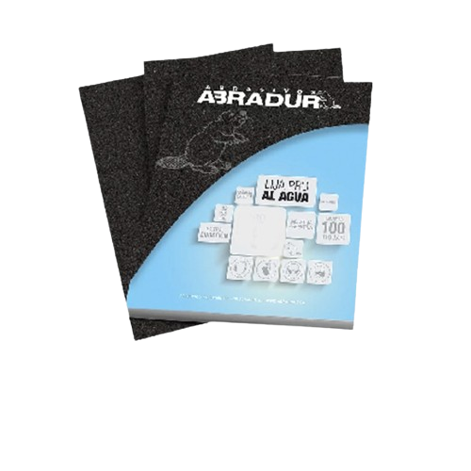
9016 | ABRADUR | LIJA PROF AL AGUA GRANO 100 (15 HOJAS) | 1 | $ 7,330.91 | $ 7,330.91 |  |  | 0.00
9017 | ABRADUR | LIJA PROF AL AGUA GRANO 120 (15 HOJAS) | 1 | $ 7,330.91 | $ 7,330.91 |  |  | 0.00
9018 | ABRADUR | LIJA PROF AL AGUA GRANO 150 (15 HOJAS) | 1 | $ 7,330.91 | $ 7,330.91 |  |  | 0.00
9019 | ABRADUR | LIJA PROF AL AGUA GRANO 180 (15 HOJAS) | 1 | $ 7,330.91 | $ 7,330.91 |  |  | 0.00
9020 | ABRADUR | LIJA PROF AL AGUA GRANO 220 (15 HOJAS) | 1 | $ 7,330.91 | $ 7,330.91 |  |  | 0.00
ANTIEMPASTE Y EN SECO
2101 | DOBLE A | LIJA NO PAST 100 DOBLE A | 0 | $ 2,074.40 | $ 2,074.40 |  |  | 0.00
2102 | DOBLE A | LIJA NO PAST 120 DOBLE A | 0 | $ 2,074.40 | $ 2,074.40 |  |  | 0.00
2103 | DOBLE A | LIJA NO PAST 150 DOBLE A | 0 | $ 2,074.40 | $ 2,074.40 |  |  | 0.00
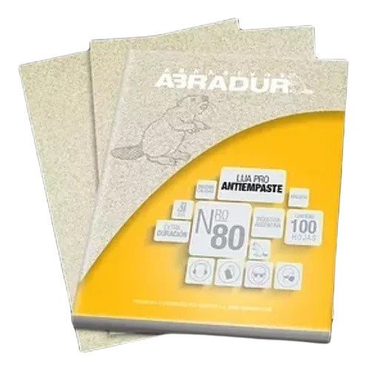
9008 | ABRADUR | LIJA ANTIEMPASTE GRANO 80 (SOBRE 15 HOJA | 1 | $ 7,330.91 | $ 7,330.91 |  |  | 0.00
9009 | ABRADUR | LIJA ANTIEMPASTE GRANO 100 (SOBRE 15 HOJ | 1 | $ 7,330.91 | $ 7,330.91 |  |  | 0.00
9010 | ABRADUR | LIJA ANTIEMPASTE GRANO 120 (SOBRE 15 HOJ | 1 | $ 7,330.91 | $ 7,330.91 |  |  | 0.00
9011 | ABRADUR | LIJA ANTIEMPASTE GRANO 150 (SOBRE 15 HOJ | 1 | $ 7,330.91 | $ 7,330.91 |  |  | 0.00
9012 | ABRADUR | LIJA ANTIEMPASTE GRANO 180 (SOBRE 15 HOJ | 1 | $ 7,330.91 | $ 7,330.91 |  |  | 0.00
9013 | ABRADUR | LIJA ANTIEMPASTE GRANO 220 (SOBRE 15 HOJ | 1 | $ 7,330.91 | $ 7,330.91 |  |  | 0.00
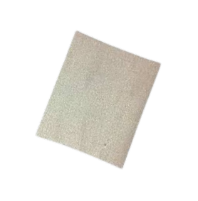
9026 | ABRADUR | LIJA PARA CONST SECO GRANO 80 (15 HOJAS) | 1 | $ 7,330.91 | $ 7,330.91 |  |  | 0.00
9027 | ABRADUR | LIJA PARA CONST SECO GRANO 100 (15 HOJAS | 1 | $ 7,330.91 | $ 7,330.91 |  |  | 0.00
9028 | ABRADUR | LIJA PARA CONST SECO GRANO 120 (15 HOJAS | 1 | $ 7,330.91 | $ 7,330.91 |  |  | 0.00
9029 | ABRADUR | LIJA PARA CONST SECO GRANO 150 (15 HOJAS | 1 | $ 7,330.91 | $ 7,330.91 |  |  | 0.00
9030 | ABRADUR | LIJA PARA CONST SECO GRANO 180 (15 HOJAS | 1 | $ 7,330.91 | $ 7,330.91 |  |  | 0.00
9031 | ABRADUR | LIJA PARA CONST SECO GRANO 220 (15 HOJAS | 1 | $ 7,330.91 | $ 7,330.91 |  |  | 0.00
MADERA
2092 | DOBLE A | LIJA MADERA 40 DOBLE A | 0 | $ 767.05 | $ 767.05 |  |  | 0.00
2093 | DOBLE A | LIJA MADERA 60 DOBLE A | 0 | $ 767.05 | $ 767.05 |  |  | 0.00
2095 | DOBLE A | LIJA MADERA 100 DOBLE A | 0 | $ 767.05 | $ 767.05 |  |  | 0.00
2097 | DOBLE A | LIJA MADERA 150 DOBLE A | 0 | $ 767.05 | $ 767.05 |  |  | 0.00
3406 | KOLN | LIJA MADERA Koln grano 40 15u | 5 | $ 7,114.79 | $ 7,114.79 |  |  | 0.00
3407 | KOLN | LIJA MADERA Koln grano 50 15u | 5 | $ 7,114.79 | $ 7,114.79 |  |  | 0.00
3408 | KOLN | LIJA MADERA Koln grano 60 15u | 5 | $ 7,114.79 | $ 7,114.79 |  |  | 0.00
3409 | KOLN | LIJA MADERA Koln grano 80 15u | 5 | $ 7,114.79 | $ 7,114.79 |  |  | 0.00
3410 | KOLN | LIJA MADERA Koln grano 100 15u | 5 | $ 7,114.79 | $ 7,114.79 |  |  | 0.00
3411 | KOLN | LIJA MADERA Koln grano 120 15u | 5 | $ 7,114.79 | $ 7,114.79 |  |  | 0.00
3412 | KOLN | LIJA MADERA Koln grano 150 15u | 5 | $ 7,114.79 | $ 7,114.79 |  |  | 0.00
3413 | KOLN | LIJA MADERA Koln grano 180 15u | 5 | $ 7,114.79 | $ 7,114.79 |  |  | 0.00
3414 | KOLN | LIJA MADERA Koln grano 220 15u | 5 | $ 7,114.79 | $ 7,114.79 |  |  | 0.00
9000 | ABRADUR | LIJA MULTIUSO MADERAS GRANO 60 (15 HOJAS | 1 | $ 6,353.66 | $ 6,353.66 |  |  | 0.00
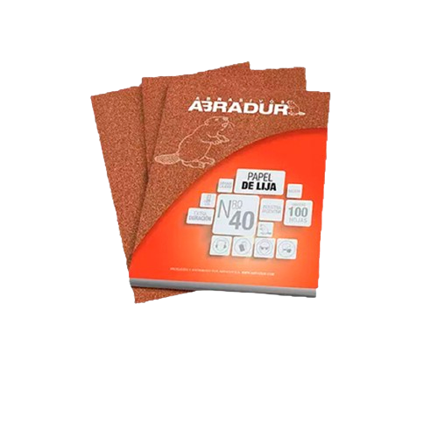
9001 | ABRADUR | LIJA MULTIUSO MADERAS GRANO 80 (15 HOJAS | 1 | $ 6,353.66 | $ 6,353.66 |  |  | 0.00
9002 | ABRADUR | LIJA MULTIUSO MADERAS GRANO 100 (15 HOJA | 1 | $ 6,353.66 | $ 6,353.66 |  |  | 0.00
9003 | ABRADUR | LIJA MULTIUSO MADERAS GRANO 120 (15 HOJA | 1 | $ 6,353.66 | $ 6,353.66 |  |  | 0.00
9004 | ABRADUR | LIJA MULTIUSO MADERAS GRANO 150 (15 HOJA | 1 | $ 6,353.66 | $ 6,353.66 |  |  | 0.00
9005 | ABRADUR | LIJA MULTIUSO MADERAS GRANO 180 (15 HOJA | 1 | $ 6,353.66 | $ 6,353.66 |  |  | 0.00
9006 | ABRADUR | LIJA MULTIUSO MADERAS GRANO 220 (15 HOJA | 1 | $ 6,353.66 | $ 6,353.66 |  |  | 0.00
TELA ESMERIL
3415 | KOLN | TELA ESMERIL Koln grano 40 10u | 5 | $ 9,734.76 | $ 9,734.76 |  |  | 0.00
3416 | KOLN | TELA ESMERIL Koln grano 50 10u | 5 | $ 9,734.76 | $ 9,734.76 |  |  | 0.00
3417 | KOLN | TELA ESMERIL Koln grano 60 10u | 5 | $ 9,734.76 | $ 9,734.76 |  |  | 0.00
3418 | KOLN | TELA ESMERIL Koln grano 80 10u | 5 | $ 9,734.76 | $ 9,734.76 |  |  | 0.00
3419 | KOLN | TELA ESMERIL Koln grano 100 10u | 5 | $ 9,734.76 | $ 9,734.76 |  |  | 0.00
3420 | KOLN | TELA ESMERIL Koln grano 120 10u | 5 | $ 9,734.76 | $ 9,734.76 |  |  | 0.00
3421 | KOLN | TELA ESMERIL Koln grano 150 10u | 5 | $ 9,734.76 | $ 9,734.76 |  |  | 0.00
3422 | KOLN | TELA ESMERIL Koln grano 180 10u | 5 | $ 9,734.76 | $ 9,734.76 |  |  | 0.00
3423 | KOLN | TELA ESMERIL Koln grano 220 10u | 5 | $ 9,734.76 | $ 9,734.76 |  |  | 0.00
LLANAS
METALICAS
6036 | ST JUANA | Llana Flexible de 12x30 | 8 | $ 8,424.35 | $ 8,424.35 |  |  | 0.00
6038 | ST JUANA | Llana Dura de 12x30 | 8 | $ 7,566.63 | $ 7,566.63 |  |  | 0.00
6041 | ST JUANA | Llana Dentada de 30cm de 8x8 | 8 | $ 7,953.65 | $ 7,953.65 |  |  | 0.00
6042 | ST JUANA | Llana Dentada de 30cm de 10x10 | 8 | $ 7,953.65 | $ 7,953.65 |  |  | 0.00
6043 | ST JUANA | Llana Dentada de 30cm de 12x12 | 8 | $ 7,953.65 | $ 7,953.65 |  |  | 0.00
6044 | ST JUANA | Llana Medio Punto | 8 | $ 7,953.65 | $ 7,953.65 |  |  | 0.00
PLASTICAS
12 | NOVA | LLANA COMBINADA 133X175 mm 20u | 0 | $ 9,747.38 | $ 9,747.38 |  |  | 0.00
13 | NOVA | LLANA YESERO 150 X 250 mm | 40 | $ 1,303.23 | $ 1,303.23 |  |  | 0.00
LUBRICANTES
5008 | TF3 | GRAFITO EN POLVO 50Gr | 12 | $ 1,748.60 | $ 1,748.60 |  |  | 0.00
5015 | TF3 | ACEITERA MULTIUSO 100 cc | 24 | $ 987.75 | $ 987.75 |  |  | 0.00
ACEITES
5000 | TF3 | LUBRICANTE AEROSOL CON TEFLON 225 cc | 12 | $ 4,342.53 | $ 4,342.53 |  |  | 0.00
5001 | TF3 | LUBRICANTE AEROSOL CON TEFLON 440 cc | 12 | $ 5,456.04 | $ 5,456.04 |  |  | 0.00
5071 | TF3 | LUBRICANTE DE SILICONA 440cm3 | 12 | $ 5,353.22 | $ 5,353.22 |  |  | 0.00
GRASAS
5002 | TF3 | GRASA DE LITIO 100 Gr | 12 | $ 1,689.36 | $ 1,689.36 |  |  | 0.00
5003 | TF3 | GRASA DE LITIO 250 Gr | 12 | $ 3,143.76 | $ 3,143.76 |  |  | 0.00
5070 | TF3 | GRASA DE LITIO 450 Gr | 0 | $ 5,098.51 | $ 5,098.51 |  |  | 0.00
5073 | TF3 | GRASA DE LITIO 900 Gr | 6 | $ 8,539.23 | $ 8,539.23 |  |  | 0.00
5098 | TF3 | GRASA EN AEROSOL 250 CC | 12 | $ 4,160.88 | $ 4,160.88 |  |  | 0.00
5004 | TF3 | GRASA GRAFITADA 100 Gr | 12 | $ 1,986.55 | $ 1,986.55 |  |  | 0.00
5005 | TF3 | GRASA GRAFITADA 250 Gr | 12 | $ 3,604.92 | $ 3,604.92 |  |  | 0.00
5006 | TF3 | GRASA AMARILLA 100 Gr | 12 | $ 1,689.36 | $ 1,689.36 |  |  | 0.00
5007 | TF3 | GRASA AMARILLA 250 Gr | 12 | $ 3,132.54 | $ 3,132.54 |  |  | 0.00
5081 | TF3 | GRASA AMARILLA 450 Gr | 6 | $ 5,114.69 | $ 5,114.69 |  |  | 0.00
5096 | TF3 | GRASA RODAMIENTO (VERDE) 100Gr | 12 | $ 1,759.71 | $ 1,759.71 |  |  | 0.00
5097 | TF3 | GRASA RODAMIENTO (VERDE) 250Gr | 12 | $ 3,192.38 | $ 3,192.38 |  |  | 0.00
5074 | ACEITODO | GRASA GRAFITADA 250 Gr | 0 | $ 3,604.92 | $ 3,604.92 |  |  | 0.00
5077 | ACEITODO | GRASA GRAFITADA 500 Gr | 0 | $ 7,657.63 | $ 7,657.63 |  |  | 0.00
5078 | ACEITODO | GRASA GRAFITADA 1000 Gr | 0 | $ 12,935.19 | $ 12,935.19 |  |  | 0.00
5079 | ACEITODO | GRASA AMARILLO 500 Gr | 0 | $ 5,119.51 | $ 5,119.51 |  |  | 0.00
5080 | ACEITODO | GRASA AMARILLA 1000 Gr | 0 | $ 8,579.32 | $ 8,579.32 |  |  | 0.00
MECHAS
ACERO RAPIDO
3581 | ESSAMET | MECHA ACERO RAPIDO essamet 1,00mm | 10 | $ 19.00 | $ 19.00 |  |  | 0.00
3582 | ESSAMET | MECHA ACERO RAPIDO essamet 1,25mm | 10 | $ 19.00 | $ 19.00 |  |  | 0.00
3583 | ESSAMET | MECHA ACERO RAPIDO essamet 1,50mm | 10 | $ 1,482.76 | $ 1,482.76 |  |  | 0.00
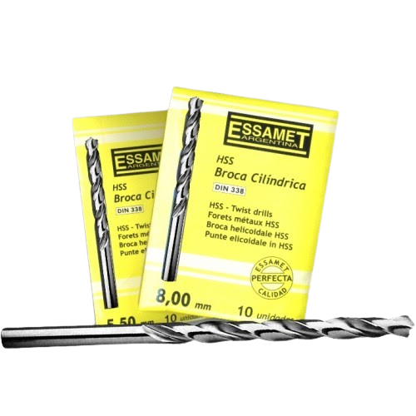
3584 | ESSAMET | MECHA ACERO RAPIDO essamet 1,75mm | 10 | $ 1,482.76 | $ 1,482.76 |  |  | 0.00
3585 | ESSAMET | MECHA ACERO RAPIDO essamet 2,00mm | 10 | $ 1,303.31 | $ 1,303.31 |  |  | 0.00
3586 | ESSAMET | MECHA ACERO RAPIDO essamet 2,25mm | 10 | $ 1,303.31 | $ 1,303.31 |  |  | 0.00
3587 | ESSAMET | MECHA ACERO RAPIDO essamet 2,50mm | 10 | $ 1,303.31 | $ 1,303.31 |  |  | 0.00
3588 | ESSAMET | MECHA ACERO RAPIDO essamet 2,75mm | 10 | $ 1,334.34 | $ 1,334.34 |  |  | 0.00
3589 | ESSAMET | MECHA ACERO RAPIDO essamet 3,00mm | 10 | $ 1,408.32 | $ 1,408.32 |  |  | 0.00
3590 | ESSAMET | MECHA ACERO RAPIDO essamet 3,25mm | 10 | $ 1,489.50 | $ 1,489.50 |  |  | 0.00
3591 | ESSAMET | MECHA ACERO RAPIDO essamet 3,50mm | 10 | $ 1,587.03 | $ 1,587.03 |  |  | 0.00
3592 | ESSAMET | MECHA ACERO RAPIDO essamet 3,75mm | 10 | $ 1,728.88 | $ 1,728.88 |  |  | 0.00
3593 | ESSAMET | MECHA ACERO RAPIDO essamet 4,00mm | 10 | $ 1,888.48 | $ 1,888.48 |  |  | 0.00
3594 | ESSAMET | MECHA ACERO RAPIDO essamet 4,25mm | 10 | $ 2,232.74 | $ 2,232.74 |  |  | 0.00
3595 | ESSAMET | MECHA ACERO RAPIDO essamet 4,50mm | 10 | $ 2,453.60 | $ 2,453.60 |  |  | 0.00
3596 | ESSAMET | MECHA ACERO RAPIDO essamet 4,75mm | 10 | $ 2,596.60 | $ 2,596.60 |  |  | 0.00
3597 | ESSAMET | MECHA ACERO RAPIDO essamet 5,00mm | 10 | $ 2,741.01 | $ 2,741.01 |  |  | 0.00 | 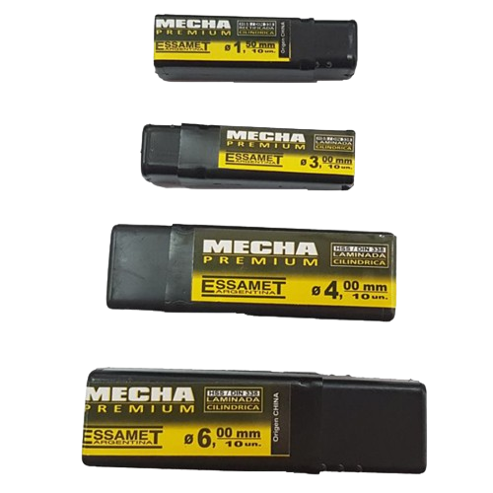 
3598 | ESSAMET | MECHA ACERO RAPIDO essamet 5,25mm | 10 | $ 2,917.98 | $ 2,917.98 |  |  | 0.00
3599 | ESSAMET | MECHA ACERO RAPIDO essamet 5,50mm | 10 | $ 3,167.17 | $ 3,167.17 |  |  | 0.00
3600 | ESSAMET | MECHA ACERO RAPIDO essamet 5,75mm | 10 | $ 3,271.94 | $ 3,271.94 |  |  | 0.00
3601 | ESSAMET | MECHA ACERO RAPIDO essamet 6,00mm | 10 | $ 3,352.64 | $ 3,352.64 |  |  | 0.00
3602 | ESSAMET | MECHA ACERO RAPIDO essamet 6,25mm | 10 | $ 3,788.71 | $ 3,788.71 |  |  | 0.00
3603 | ESSAMET | MECHA ACERO RAPIDO essamet 6,50mm | 10 | $ 3,904.81 | $ 3,904.81 |  |  | 0.00
3604 | ESSAMET | MECHA ACERO RAPIDO essamet 6,75mm | 10 | $ 4,510.78 | $ 4,510.78 |  |  | 0.00
3605 | ESSAMET | MECHA ACERO RAPIDO essamet 7,00mm | 10 | $ 4,734.48 | $ 4,734.48 |  |  | 0.00
3606 | ESSAMET | MECHA ACERO RAPIDO essamet 7,25mm | 10 | $ 4,990.73 | $ 4,990.73 |  |  | 0.00
3607 | ESSAMET | MECHA ACERO RAPIDO essamet 7,50mm | 10 | $ 5,215.85 | $ 5,215.85 |  |  | 0.00
3608 | ESSAMET | MECHA ACERO RAPIDO essamet 7,75mm | 10 | $ 5,785.01 | $ 5,785.01 |  |  | 0.00
3609 | ESSAMET | MECHA ACERO RAPIDO essamet 8,00mm | 10 | $ 6,160.21 | $ 6,160.21 |  |  | 0.00
3610 | ESSAMET | MECHA ACERO RAPIDO essamet 8,25mm | 10 | $ 6,634.49 | $ 6,634.49 |  |  | 0.00
3611 | ESSAMET | MECHA ACERO RAPIDO essamet 8,50mm | 10 | $ 6,665.65 | $ 6,665.65 |  |  | 0.00
3612 | ESSAMET | MECHA ACERO RAPIDO essamet 8,75mm | 5 | $ 7,250.37 | $ 7,250.37 |  |  | 0.00
3613 | ESSAMET | MECHA ACERO RAPIDO essamet 9,00mm | 5 | $ 7,619.91 | $ 7,619.91 |  |  | 0.00
3614 | ESSAMET | MECHA ACERO RAPIDO essamet 9,25mm | 5 | $ 8,114.02 | $ 8,114.02 |  |  | 0.00
3615 | ESSAMET | MECHA ACERO RAPIDO essamet 9,50mm | 5 | $ 8,452.41 | $ 8,452.41 |  |  | 0.00
3616 | ESSAMET | MECHA ACERO RAPIDO essamet 9,75mm | 5 | $ 9,167.39 | $ 9,167.39 |  |  | 0.00
3617 | ESSAMET | MECHA ACERO RAPIDO essamet 10,00mm | 5 | $ 9,667.18 | $ 9,667.18 |  |  | 0.00
3618 | ESSAMET | MECHA ACERO RAPIDO essamet 10,25mm | 5 | $ 11,437.26 | $ 11,437.26 |  |  | 0.00
3619 | ESSAMET | MECHA ACERO RAPIDO essamet 10,50mm | 5 | $ 11,845.10 | $ 11,845.10 |  |  | 0.00
3620 | ESSAMET | MECHA ACERO RAPIDO essamet 10,75mm | 5 | $ 12,909.02 | $ 12,909.02 |  |  | 0.00
3621 | ESSAMET | MECHA ACERO RAPIDO essamet 11,00mm | 5 | $ 13,299.14 | $ 13,299.14 |  |  | 0.00
3622 | ESSAMET | MECHA ACERO RAPIDO essamet 11,25mm | 5 | $ 14,292.14 | $ 14,292.14 |  |  | 0.00
3623 | ESSAMET | MECHA ACERO RAPIDO essamet 11,50mm | 5 | $ 14,593.59 | $ 14,593.59 |  |  | 0.00
3624 | ESSAMET | MECHA ACERO RAPIDO essamet 11,75mm | 5 | $ 15,568.86 | $ 15,568.86 |  |  | 0.00
3625 | ESSAMET | MECHA ACERO RAPIDO essamet 12,00mm | 5 | $ 16,517.53 | $ 16,517.53 |  |  | 0.00
3626 | ESSAMET | MECHA ACERO RAPIDO essamet 12,25mm | 5 | $ 17,891.78 | $ 17,891.78 |  |  | 0.00
3627 | ESSAMET | MECHA ACERO RAPIDO essamet 12,50mm | 5 | $ 18,547.86 | $ 18,547.86 |  |  | 0.00
3628 | ESSAMET | MECHA ACERO RAPIDO essamet 12,75mm | 5 | $ 20,347.68 | $ 20,347.68 |  |  | 0.00
3629 | ESSAMET | MECHA ACERO RAPIDO essamet 13,00mm | 5 | $ 20,932.84 | $ 20,932.84 |  |  | 0.00
ESPECIALES
14146 | 12578 | MECHA ESCALONADA P/METAL 4 a 20 mm | 0 | $ 10,730.06 | $ 10,730.06 |  |  | 0.00
14149 | 12579 | MECHA ESCALONADA P/METAL 4 a 12 mm | 0 | $ 7,244.57 | $ 7,244.57 |  |  | 0.00
WIDIA
3641 | ESSAMET | MECHA WIDIA essamet 6x400mm | 0 | $ 6,826.48 | $ 6,826.48 |  |  | 0.00
3642 | ESSAMET | MECHA WIDIA essamet 8x400mm | 0 | $ 8,921.06 | $ 8,921.06 |  |  | 0.00
3643 | ESSAMET | MECHA WIDIA essamet 10x400mm | 0 | $ 9,871.22 | $ 9,871.22 |  |  | 0.00
3644 | ESSAMET | MECHA WIDIA essamet 4mm | 25 | $ 1,590.19 | $ 1,590.19 |  |  | 0.00
3645 | ESSAMET | MECHA WIDIA essamet 5mm | 25 | $ 1,706.66 | $ 1,706.66 |  |  | 0.00
3646 | ESSAMET | MECHA WIDIA essamet 6mm | 25 | $ 2,113.91 | $ 2,113.91 |  |  | 0.00
3647 | ESSAMET | MECHA WIDIA essamet 8mm | 25 | $ 2,889.60 | $ 2,889.60 |  |  | 0.00
3648 | ESSAMET | MECHA WIDIA essamet 10mm | 20 | $ 4,072.69 | $ 4,072.69 |  |  | 0.00
3649 | ESSAMET | MECHA WIDIA essamet 12mm | 20 | $ 6,710.17 | $ 6,710.17 |  |  | 0.00
3650 | ESSAMET | MECHA WIDIA essamet 14mm | 20 | $ 9,754.90 | $ 9,754.90 |  |  | 0.00
3651 | ESSAMET | MECHA SDS PLUS essamet 5 x 110mm | 20 | $ 2,624.02 | $ 2,624.02 |  |  | 0.00
3652 | ESSAMET | MECHA SDS PLUS essamet 5 x 160mm | 20 | $ 2,965.50 | $ 2,965.50 |  |  | 0.00
3653 | ESSAMET | MECHA SDS PLUS essamet 6 x 110mm | 20 | $ 2,611.80 | $ 2,611.80 |  |  | 0.00
3654 | ESSAMET | MECHA SDS PLUS essamet 6 x 160mm | 20 | $ 2,947.50 | $ 2,947.50 |  |  | 0.00
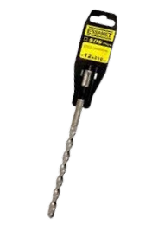
3655 | ESSAMET | MECHA SDS PLUS essamet 8 x 110mm | 20 | $ 2,713.89 | $ 2,713.89 |  |  | 0.00
3656 | ESSAMET | MECHA SDS PLUS essamet 8 x 160mm | 20 | $ 3,055.38 | $ 3,055.38 |  |  | 0.00
3657 | ESSAMET | MECHA SDS PLUS essamet 8 x 210mm | 10 | $ 4,403.32 | $ 4,403.32 |  |  | 0.00
3658 | ESSAMET | MECHA SDS PLUS essamet 8 x 300mm | 10 | $ 7,045.21 | $ 7,045.21 |  |  | 0.00
3659 | ESSAMET | MECHA SDS PLUS essamet 8 x 460mm | 10 | $ 9,255.87 | $ 9,255.87 |  |  | 0.00
3660 | ESSAMET | MECHA SDS PLUS essamet 10 x 110mm | 10 | $ 3,002.16 | $ 3,002.16 |  |  | 0.00
3661 | ESSAMET | MECHA SDS PLUS essamet 10 x 160mm | 10 | $ 3,294.77 | $ 3,294.77 |  |  | 0.00
3662 | ESSAMET | MECHA SDS PLUS essamet 10 x 210mm | 10 | $ 4,601.85 | $ 4,601.85 |  |  | 0.00
3663 | ESSAMET | MECHA SDS PLUS essamet 10 x 350mm | 10 | $ 7,067.66 | $ 7,067.66 |  |  | 0.00
3664 | ESSAMET | MECHA SDS PLUS essamet 10 x 460mm | 10 | $ 11,631.22 | $ 11,631.22 |  |  | 0.00
3665 | ESSAMET | MECHA SDS PLUS essamet 12 x 160mm | 5 | $ 3,908.11 | $ 3,908.11 |  |  | 0.00
3666 | ESSAMET | MECHA SDS PLUS essamet 12 x 210mm | 5 | $ 4,991.84 | $ 4,991.84 |  |  | 0.00
3667 | ESSAMET | MECHA SDS PLUS essamet 12 x 350mm | 5 | $ 7,907.99 | $ 7,907.99 |  |  | 0.00
3668 | ESSAMET | MECHA SDS PLUS essamet 12 x 460mm | 5 | $ 11,993.75 | $ 11,993.75 |  |  | 0.00
3669 | ESSAMET | MECHA SDS PLUS essamet 14 x 160mm | 2 | $ 4,547.05 | $ 4,547.05 |  |  | 0.00
3670 | ESSAMET | MECHA SDS PLUS essamet 14 x 210mm | 2 | $ 5,683.78 | $ 5,683.78 |  |  | 0.00
3872 | ESSAMET | MECHA SDS PLUS essamet 14 x 460mm | 2 | $ 13,042.14 | $ 13,042.14 |  |  | 0.00
PALAS
22007 | MOISES | PALA POCERA CABO LARGO 120 | 6 | $ 21,616.47 | $ 21,616.47 |  |  | 0.00
22009 | MOISES | PALA ANCHA CUBO ABIERTO EMP/MET | 6 | $ 18,962.51 | $ 18,962.51 |  |  | 0.00
22010 | MOISES | PALA PUNTEAR CUBO ABIERTO EMP/MET | 6 | $ 18,962.51 | $ 18,962.51 |  |  | 0.00
22011 | MOISES | PALA CORAZON CUBO ABIERTO EMP/MET | 6 | $ 18,962.51 | $ 18,962.51 |  |  | 0.00 | 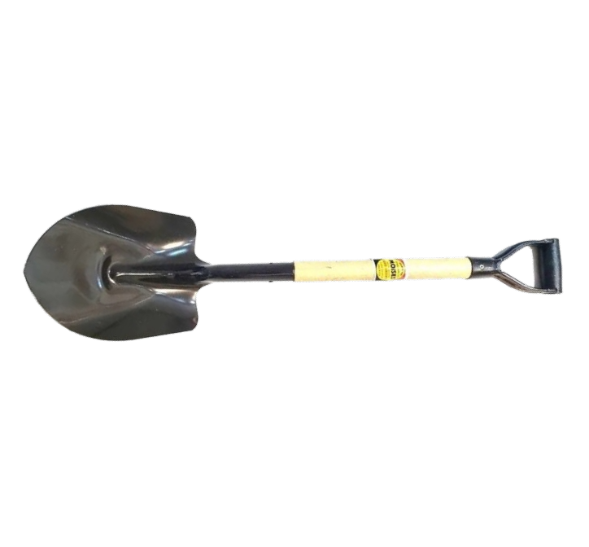
22012 | MOISES | PALA POCERA CUBO ABIERTO EMP/MET | 6 | $ 18,962.51 | $ 18,962.51 |  |  | 0.00
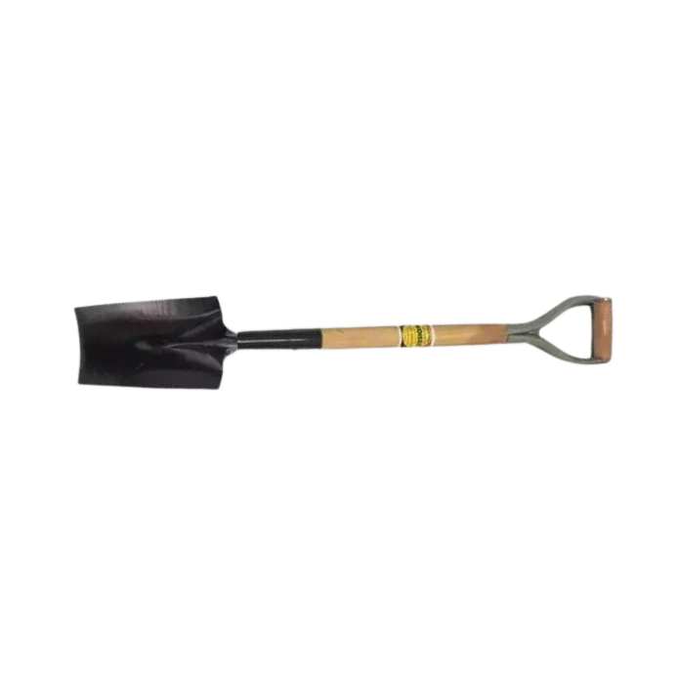
22013 | MOISES | PALA CARBONERA CUBO ABIERTO EMP/MET | 6 | $ 26,046.76 | $ 26,046.76 |  |  | 0.00
22014 | MOISES | PALA CESPED CUBO ABIERTO EMP/MET | 6 | $ 18,962.51 | $ 18,962.51 |  |  | 0.00
ACCESORIOS PARA PINTURA
1 | NOVA | EXTENSOR ACERO EPOXI 2*1m | 5 | $ 11,834.34 | $ 11,834.34 |  |  | 0.00
4 | NOVA | EXTENSOR ALUMINIO 2*1m LIVIANO | 5 | $ 12,227.36 | $ 12,227.36 |  |  | 0.00
5 | NOVA | EXTENSOR ALUMINIO 2*1,5m LIVIANO | 5 | $ 16,869.72 | $ 16,869.72 |  |  | 0.00
3022 | CELER | ESTOPA BLANCA 300 grs LIMPIEZA | 30 | $ 1,360.47 | $ 1,360.47 |  |  | 0.00
12009 | NOVA | PAÑO DE LUSTRE CHICO 4,5" | 20 | $ 3,059.33 | $ 3,059.33 |  |  | 0.00
17 | NOVA | MANIJA DESTAPADORA (ABREBALDE) | 120 | $ 476.63 | $ 476.63 |  |  | 0.00
19 | NOVA | COBERTOR PINTOR 3X3 | 0 | $ 4,127.53 | $ 4,127.53 |  |  | 0.00

20 | NOVA | COBERTOR PINTOR 3X5 | 0 | $ 5,955.70 | $ 5,955.70 |  |  | 0.00
6 | NOVA | PUNTERA RODILLO | 0 | $ 917.42 | $ 917.42 |  |  | 0.00
AEROSOLES |  |  |  |  |  |  |  |  |  
2046 | KUWAIT | AEROSOL BARNIZ TRANSPARENTE 240CC | 12 | $ 4,613.94 | $ 4,613.94 |  |  | 0.00
2048 | KUWAIT | AEROSOL 3 EN 1 AMARILLO 240CC | 12 | $ 4,613.94 | $ 4,613.94 |  |  | 0.00
2049 | KUWAIT | AEROSOL 3 EN 1 AZUL 240CC | 12 | $ 4,613.94 | $ 4,613.94 |  |  | 0.00
2050 | KUWAIT | AEROSOL 3 EN 1 BLANCO MATE 240CC | 12 | $ 4,613.94 | $ 4,613.94 |  |  | 0.00
2051 | KUWAIT | AEROSOL 3 EN 1 BLANCO SATINADO 240CC | 12 | $ 4,613.94 | $ 4,613.94 |  |  | 0.00
2052 | KUWAIT | AEROSOL 3 EN 1 BLANCO BRILLANTE 240CC | 12 | $ 4,613.94 | $ 4,613.94 |  |  | 0.00
2053 | KUWAIT | AEROSOL 3 EN 1 ROJO BERMELLON 240CC | 12 | $ 4,613.94 | $ 4,613.94 |  |  | 0.00
2054 | KUWAIT | AEROSOL 3 EN 1 NARANJA 240CC | 12 | $ 4,613.94 | $ 4,613.94 |  |  | 0.00
2055 | KUWAIT | AEROSOL 3 EN 1 NEGRO BRILLANTE 240CC | 12 | $ 4,613.94 | $ 4,613.94 |  |  | 0.00
2056 | KUWAIT | AEROSOL 3 EN 1 NEGRO MATE 240CC | 12 | $ 4,613.94 | $ 4,613.94 |  |  | 0.00
2057 | KUWAIT | AEROSOL 3 EN 1 NEGRO SATINADO 240CC | 12 | $ 4,613.94 | $ 4,613.94 |  |  | 0.00
2058 | KUWAIT | AEROSOL 3 EN 1 GRIS 240CC | 12 | $ 4,613.94 | $ 4,613.94 |  |  | 0.00
2059 | KUWAIT | AEROSOL 3 EN 1 VERDE INGLES 240CC | 12 | $ 4,613.94 | $ 4,613.94 |  |  | 0.00
2189 | KUWAIT | AEROSOL 3 EN 1 ROJO VIVO | 12 | $ 4,613.94 | $ 4,613.94 |  |  | 0.00
2190 | KUWAIT | AEROSOL 3 EN 1 CELESTE | 12 | $ 4,613.94 | $ 4,613.94 |  |  | 0.00
2193 | KUWAIT | AEROSOL 3 EN 1 VIOLETA | 12 | $ 4,613.94 | $ 4,613.94 |  |  | 0.00
2194 | KUWAIT | AEROSOL 3 EN 1 AZUL TRAFUL | 12 | $ 4,613.94 | $ 4,613.94 |  |  | 0.00
2195 | KUWAIT | AEROSOL 3 EN 1 ROSA | 12 | $ 4,613.94 | $ 4,613.94 |  |  | 0.00
2196 | KUWAIT | AEROSOL 3 EN 1 VERDE CLARO | 12 | $ 4,613.94 | $ 4,613.94 |  |  | 0.00
2197 | KUWAIT | AEROSOL 3 EN 1 GRIS ESPACIAL | 12 | $ 4,613.94 | $ 4,613.94 |  |  | 0.00
2198 | KUWAIT | AEROSOL 3 EN 1 AZULEJO | 12 | $ 4,613.94 | $ 4,613.94 |  |  | 0.00
2199 | KUWAIT | AEROSOL 3 EN 1 AZUL MARINO | 12 | $ 4,613.94 | $ 4,613.94 |  |  | 0.00
2200 | KUWAIT | AEROSOL 3 EN 1 GRIS PERLA | 12 | $ 4,613.94 | $ 4,613.94 |  |  | 0.00
2201 | KUWAIT | AEROSOL 3 EN 1 BEIGE | 12 | $ 4,613.94 | $ 4,613.94 |  |  | 0.00
2202 | KUWAIT | AEROSOL 3 EN 1 GRIS OSCURO | 12 | $ 4,613.94 | $ 4,613.94 |  |  | 0.00
2203 | KUWAIT | AEROSOL 3 EN 1 NEGRO ALTA TEMP | 12 | $ 8,514.17 | $ 8,514.17 |  |  | 0.00

2066 | KUWAIT | AEROSOL ANTIOXIDO 240CC | 12 | $ 4,613.94 | $ 4,613.94 |  |  | 0.00
2062 | KUWAIT | AEROSOL 3 EN 1 FLUOR AMARILLO 240CC | 6 | $ 9,294.77 | $ 9,294.77 |  |  | 0.00
2063 | KUWAIT | AEROSOL 3 EN 1 FLUOR NARANJA 240CC | 6 | $ 9,294.77 | $ 9,294.77 |  |  | 0.00
2064 | KUWAIT | AEROSOL3 EN 1 FLUOR ROJO 240CC | 6 | $ 9,294.77 | $ 9,294.77 |  |  | 0.00
2065 | KUWAIT | AEROSOL 3 EN 1 FLUOR VERDE 240CC | 6 | $ 9,294.77 | $ 9,294.77 |  |  | 0.00
2206 | KUWAIT | AEROSOL METALIZADO AZUL | 6 | $ 11,160.84 | $ 11,160.84 |  |  | 0.00
2207 | KUWAIT | AEROSOL METALIZADO ROJO | 6 | $ 11,160.84 | $ 11,160.84 |  |  | 0.00
2208 | KUWAIT | AEROSOL METALIZADO VERDE | 6 | $ 11,160.84 | $ 11,160.84 |  |  | 0.00
2209 | KUWAIT | AEROSOL METALIZADO NEGRO | 6 | $ 11,160.84 | $ 11,160.84 |  |  | 0.00
2060 | KUWAIT | AEROSOL 3 EN 1 METALIZADO ORO 240CC | 12 | $ 8,247.36 | $ 8,247.36 |  |  | 0.00
2061 | KUWAIT | AEROSOL 3 EN 1 METALIZADO PLATA 240CC | 12 | $ 7,099.10 | $ 7,099.10 |  |  | 0.00
2172 | KUWAIT | AEROSOL 3 EN 1 METALIZADO COBRE | 12 | $ 8,247.34 | $ 8,247.34 |  |  | 0.00
24005 | PINTURIC | AEROSOL ANTIOXIDO 237 CC | 6 | $ 4,290.40 | $ 4,290.40 |  |  | 0.00 | 
24035 | PINTURIC | AEROSOL VERDE CLARO 237 CC | 6 | $ 4,290.40 | $ 4,290.40 |  |  | 0.00
24009 | PINTURIC | AEROSOL BERMELLON 237 CC | 6 | $ 4,290.40 | $ 4,290.40 |  |  | 0.00
24011 | PINTURIC | AEROSOL BLANCO MATE 237 CC | 6 | $ 4,290.40 | $ 4,290.40 |  |  | 0.00
24012 | PINTURIC | AEROSOL BLANCO SATINADO 237 CC | 6 | $ 4,290.40 | $ 4,290.40 |  |  | 0.00
24013 | PINTURIC | AEROSOL CELESTE 237 CC | 6 | $ 4,290.40 | $ 4,290.40 |  |  | 0.00
24020 | PINTURIC | AEROSOL VERDE INGLES 237 CC | 6 | $ 4,290.40 | $ 4,290.40 |  |  | 0.00
24023 | PINTURIC | AEROSOL NARANJA 237 CC | 6 | $ 4,290.40 | $ 4,290.40 |  |  | 0.00
24026 | PINTURIC | AEROSOL NEGRO SATINADO 237 CC | 6 | $ 4,290.40 | $ 4,290.40 |  |  | 0.00
24041 | PINTURIC | AEROSOL ALUMINIO 237 CC | 6 | $ 5,025.87 | $ 5,025.87 |  |  | 0.00
24042 | PINTURIC | AEROSOL ROJO VIVO 237 CC | 6 | $ 4,290.40 | $ 4,290.40 |  |  | 0.00
24051 | PINTURIC | AEROSOL BLANCO BRILLANTE 350 CC | 6 | $ 6,183.81 | $ 6,183.81 |  |  | 0.00
24052 | PINTURIC | AEROSOL BLANCO MATE 350 CC | 6 | $ 6,183.81 | $ 6,183.81 |  |  | 0.00
24053 | PINTURIC | AEROSOL BLANCO SATINADO 350 CC | 6 | $ 6,183.81 | $ 6,183.81 |  |  | 0.00
24061 | PINTURIC | AEROSOL VERDE INGLES 350 CC | 6 | $ 6,183.81 | $ 6,183.81 |  |  | 0.00
24065 | PINTURIC | AEROSOL NEGRO SATINADO 350 CC | 6 | $ 6,183.81 | $ 6,183.81 |  |  | 0.00
BANDEJAS
18 | NOVA | BANDEJA PLANA MINI | 48 | $ 652.08 | $ 652.08 |  |  | 0.00
22 | NOVA | BANDEJA PLANA GRANDE | 0 | $ 1,212.20 | $ 1,212.20 |  |  | 0.00
23 | NOVA | BANDEJA COLGANTE | 0 | $ 1,254.00 | $ 1,254.00 |  |  | 0.00
24 | NOVA | BANDEJA COLGANTE C/REJILLA | 0 | $ 1,776.50 | $ 1,776.50 |  |  | 0.00
ENTONADORES
5025 | TF3 | ENTONADOR UNIVERSAL 120 cc SIENA | 6 | $ 2,397.96 | $ 2,397.96 |  |  | 0.00
5026 | TF3 | ENTONADOR UNIVERSAL 120 cc CEDRO | 6 | $ 2,397.96 | $ 2,397.96 |  |  | 0.00
5027 | TF3 | ENTONADOR UNIVERSAL 120 cc OCRE | 6 | $ 2,397.96 | $ 2,397.96 |  |  | 0.00
5029 | TF3 | ENTONADOR UNIVERSAL 120 cc VERDE OSCURO | 6 | $ 2,397.96 | $ 2,397.96 |  |  | 0.00
5030 | TF3 | ENTONADOR UNIVERSAL 120 cc MARRON | 6 | $ 2,397.96 | $ 2,397.96 |  |  | 0.00
5031 | TF3 | ENTONADOR UNIVERSAL 120 cc VIOLETA | 6 | $ 2,397.96 | $ 2,397.96 |  |  | 0.00
5036 | TF3 | ENTONADOR UNIVERSAL 30 cc BERMELLON | 12 | $ 709.42 | $ 709.42 |  |  | 0.00
5037 | TF3 | ENTONADOR UNIVERSAL 30 cc SIENA | 12 | $ 709.42 | $ 709.42 |  |  | 0.00
5040 | TF3 | ENTONADOR UNIVERSAL 30 cc VERDE CLARO | 12 | $ 709.42 | $ 709.42 |  |  | 0.00
5041 | TF3 | ENTONADOR UNIVERSAL 30 cc VERDE OSCURO | 12 | $ 709.42 | $ 709.42 |  |  | 0.00
5043 | TF3 | ENTONADOR UNIVERSAL 30 cc VIOLETA | 12 | $ 709.42 | $ 709.42 |  |  | 0.00
5044 | TF3 | ENTONADOR UNIVERSAL 30 cc NARANJA | 12 | $ 709.42 | $ 709.42 |  |  | 0.00
ESPATULAS
9 | NOVA | ESPATULA PLASTICA ENDUIR 100 mm 20u | 0 | $ 6,355.12 | $ 6,355.12 |  |  | 0.00
10 | NOVA | ESPATULA PLASTICA ENDUIR 120 mm 20u | 0 | $ 6,784.52 | $ 6,784.52 |  |  | 0.00
11 | NOVA | ESPATULA PLASTICA ENDUIR 150 mm 20u | 0 | $ 9,575.62 | $ 9,575.62 |  |  | 0.00
11001 | 1300 | ESPATULA PLASTICA C/MANGO GRANDE x10u | 1 | $ 5,399.04 | $ 5,399.04 |  |  | 0.00
11002 | 1310 | ESPATULA PLASTICA C/MANGO MEDIANA x10u | 1 | $ 4,499.20 | $ 4,499.20 |  |  | 0.00
11003 | 1320 | ESPATULA PLASTICA C/MANGO CHICA x10u | 1 | $ 3,599.36 | $ 3,599.36 |  |  | 0.00
18042 | EVOL0281 | ESPATULA 50mm M/ ANTIDESLIZANTE ONZA | 12 | $ 1,929.81 | $ 1,929.81 |  |  | 0.00
18043 | EVOL0284 | ESPATULA 100mm M/ ANTIDESLIZANTE ONZA | 12 | $ 2,239.11 | $ 2,239.11 |  |  | 0.00

18044 | EVOL0286 | ESPATULA 150mm M/ ANTIDESLIZANTE ONZA | 12 | $ 2,604.65 | $ 2,604.65 |  |  | 0.00
6000 | ST JUANA | Espátula Pintor de 30 Cabo plástico | 12 | $ 2,827.92 | $ 2,827.92 |  |  | 0.00
6001 | ST JUANA | Espátula Pintor de 40 Cabo plástico | 12 | $ 2,892.43 | $ 2,892.43 |  |  | 0.00
6002 | ST JUANA | Espátula Pintor de 50 Cabo plástico | 12 | $ 2,978.45 | $ 2,978.45 |  |  | 0.00
6003 | ST JUANA | Espátula Pintor de 60 Cabo plástico | 12 | $ 3,039.74 | $ 3,039.74 |  |  | 0.00
6004 | ST JUANA | Espátula Pintor de 70 Cabo plástico | 12 | $ 3,098.88 | $ 3,098.88 |  |  | 0.00
6005 | ST JUANA | Espátula Pintor de 80 Cabo plástico | 12 | $ 3,205.33 | $ 3,205.33 |  |  | 0.00
6006 | ST JUANA | Espátula Pintor de 90 Cabo plástico | 12 | $ 3,288.13 | $ 3,288.13 |  |  | 0.00

6008 | ST JUANA | Espátula Pintor de 30 Cabo Madera | 12 | $ 3,089.59 | $ 3,089.59 |  |  | 0.00
6009 | ST JUANA | Espátula Pintor de 40 Cabo Madera | 12 | $ 3,153.43 | $ 3,153.43 |  |  | 0.00
6010 | ST JUANA | Espátula Pintor de 50 Cabo Madera | 12 | $ 3,225.98 | $ 3,225.98 |  |  | 0.00
6011 | ST JUANA | Espátula Pintor de 60 Cabo Madera | 12 | $ 3,292.26 | $ 3,292.26 |  |  | 0.00
6012 | ST JUANA | Espátula Pintor de 70 Cabo Madera | 12 | $ 3,347.50 | $ 3,347.50 |  |  | 0.00
6013 | ST JUANA | Espátula Pintor de 80 Cabo Madera | 12 | $ 3,435.89 | $ 3,435.89 |  |  | 0.00
6014 | ST JUANA | Espátula Pintor de 90 Cabo Madera | 12 | $ 3,510.90 | $ 3,510.90 |  |  | 0.00
6015 | ST JUANA | Espátula Enduir de 100 Cabo Madera | 12 | $ 4,865.29 | $ 4,865.29 |  |  | 0.00
6016 | ST JUANA | Espátula Enduir de 120 Cabo Madera | 12 | $ 5,033.06 | $ 5,033.06 |  |  | 0.00
6017 | ST JUANA | Espátula Enduir de 140 Cabo Madera | 12 | $ 5,262.35 | $ 5,262.35 |  |  | 0.00
6018 | ST JUANA | Espátula Enduir de 160 Cabo Madera | 12 | $ 5,667.79 | $ 5,667.79 |  |  | 0.00
6019 | ST JUANA | Espátula Enduir de 180 Cabo Madera | 12 | $ 6,492.65 | $ 6,492.65 |  |  | 0.00
6020 | ST JUANA | Espátula Enduir de 200 Cabo Madera | 12 | $ 6,853.35 | $ 6,853.35 |  |  | 0.00
6021 | ST JUANA | Espátula Enduir de 220 Cabo Madera | 12 | $ 7,398.60 | $ 7,398.60 |  |  | 0.00
6022 | ST JUANA | Espátula Enduir de 240 Cabo Madera | 12 | $ 7,873.95 | $ 7,873.95 |  |  | 0.00
6007 | ST JUANA | Espátula Enduir de 100 Cabo plástico | 12 | $ 4,942.66 | $ 4,942.66 |  |  | 0.00
6067 | ST JUANA | Espátula Enduir de 120 Cabo plástico | 12 | $ 5,020.06 | $ 5,020.06 |  |  | 0.00
6068 | ST JUANA | Espátula Enduir de 140 Cabo plástico | 12 | $ 5,326.74 | $ 5,326.74 |  |  | 0.00
6069 | ST JUANA | Espátula Enduir de 160 Cabo plástico | 12 | $ 5,759.43 | $ 5,759.43 |  |  | 0.00
MASILLAS
3019 | CELER | MASILLA P/VIDRIO 1Kg | 0 | $ 2,568.29 | $ 2,568.29 |  |  | 0.00
25100 |  | MASILLA P/MADERA 220cc NATURAL | 12 | $ 2,934.24 | $ 2,934.24 |  |  | 0.00
PINCELES |  |  |  |  |  |  |  |  | 
3000 | ESSAMET | PINCEL paint 78 ESSAMET 1/2 | 12 | $ 930.29 | $ 930.29 |  |  | 0.00
3001 | ESSAMET | PINCEL paint 78 ESSAMET 3/4 N°7 | 12 | $ 1,096.49 | $ 1,096.49 |  |  | 0.00
3002 | ESSAMET | PINCEL paint 78 ESSAMET 1 N°10 | 12 | $ 1,212.76 | $ 1,212.76 |  |  | 0.00
3003 | ESSAMET | PINCEL paint 78 ESSAMET 1.1/2 N°15 | 12 | $ 1,611.51 | $ 1,611.51 |  |  | 0.00
3004 | ESSAMET | PINCEL paint 78 ESSAMET 2 N°20 | 12 | $ 2,109.88 | $ 2,109.88 |  |  | 0.00
3005 | ESSAMET | PINCEL paint 78 ESSAMET 2.1/2 N°25 | 12 | $ 2,741.17 | $ 2,741.17 |  |  | 0.00
3006 | ESSAMET | PINCEL paint 78 ESSAMET 3 N°30 | 6 | $ 3,438.92 | $ 3,438.92 |  |  | 0.00
3007 | ESSAMET | PINCEL paint 78 ESSAMET 4 N|40 | 6 | $ 5,116.89 | $ 5,116.89 |  |  | 0.00
3009 | ESSAMET | PINCEL profesional ESSAMET 3/4 N°7 | 0 | $ 1,532.80 | $ 1,532.80 |  |  | 0.00
3010 | ESSAMET | PINCEL profesional ESSAMET 1 N°10 | 0 | $ 1,537.57 | $ 1,537.57 |  |  | 0.00
3011 | ESSAMET | PINCEL profesional ESSAMET 1.1/2 N°15 | 0 | $ 2,424.82 | $ 2,424.82 |  |  | 0.00
3012 | ESSAMET | PINCEL profesional ESSAMET 2 N°20 | 0 | $ 3,439.25 | $ 3,439.25 |  |  | 0.00

3013 | ESSAMET | PINCEL profesional ESSAMET 2.1/2 N°25 | 0 | $ 4,498.22 | $ 4,498.22 |  |  | 0.00
RODILLOS
12000 | NOVA | RODILLO EPOXI 22 | 20 | $ 3,597.68 | $ 3,597.68 |  |  | 0.00
12001 | NOVA | RODILLO EPOXI 17 | 20 | $ 3,352.35 | $ 3,352.35 |  |  | 0.00
12030 | NOVA | RODILLO LANA BLANCA 40/17 | 20 | $ 6,638.51 | $ 6,638.51 |  |  | 0.00
12029 | NOVA | RODILLO LANA BLANCA 50/22 | 20 | $ 8,222.01 | $ 8,222.01 |  |  | 0.00
12004 | NOVA | RODILLO SIMIL LANA NACIONAL 50/22 | 20 | $ 3,398.81 | $ 3,398.81 |  |  | 0.00
12031 | NOVA | RODILLO SIMIL LANA NACIONAL 40/17 | 20 | $ 2,771.36 | $ 2,771.36 |  |  | 0.00
12014 | NOVA | RODILLO ANTIGOTA ECO 40/22 | 20 | $ 3,152.92 | $ 3,152.92 |  |  | 0.00
12006 | NOVA | RODILLO MINI EPOXI 5 | 50 | $ 750.16 | $ 750.16 |  |  | 0.00
12007 | NOVA | RODILLO MINI EPOXI 8 | 50 | $ 905.81 | $ 905.81 |  |  | 0.00
12008 | NOVA | RODILLO MINI EPOXI 11 | 50 | $ 1,014.68 | $ 1,014.68 |  |  | 0.00
12020 | NOVA | RODILLO ESPUMA FORRADO 5 | 50 | $ 931.46 | $ 931.46 |  |  | 0.00
12021 | NOVA | RODILLO ESPUMA FORRADO 8 | 50 | $ 1,050.84 | $ 1,050.84 |  |  | 0.00

12022 | NOVA | RODILLO ESPUMA FORRADO 11 | 50 | $ 1,149.47 | $ 1,149.47 |  |  | 0.00
12023 | NOVA | RODILLO ESPUMA 5 | 50 | $ 891.92 | $ 891.92 |  |  | 0.00
12024 | NOVA | RODILLO ESPUMA 8 | 50 | $ 986.02 | $ 986.02 |  |  | 0.00
12025 | NOVA | RODILLO ESPUMA 11 | 50 | $ 1,027.25 | $ 1,027.25 |  |  | 0.00
12026 | NOVA | RODILLO MINI ANTIGOTA 5 | 50 | $ 843.35 | $ 843.35 |  |  | 0.00
12028 | NOVA | RODILLO MINI ANTIGOTA 11 | 50 | $ 1,131.05 | $ 1,131.05 |  |  | 0.00
4013 | BOXING | RODILLO LANA HILADA 50/17 | 20 | $ 8,583.20 | $ 8,583.20 |  |  | 0.00
4027 | BOXING | RODILLO LANA HILADA 40/22 | 20 | $ 7,996.27 | $ 7,996.27 |  |  | 0.00
4015 | BOXING | RODILLO CUERO LANAR SILVER 50/17 | 20 | $ 10,276.74 | $ 10,276.74 |  |  | 0.00
4028 | BOXING | RODILLO CUERO LANAR SLIVER 50/22 | 20 | $ 10,950.83 | $ 10,950.83 |  |  | 0.00
4030 | BOXING | RODILLO SIMIL LANA 50/22 | 20 | $ 5,145.70 | $ 5,145.70 |  |  | 0.00
4031 | BOXING | RODILLO ANTIGOTA PREMIUM 50/22 | 20 | $ 5,226.53 | $ 5,226.53 |  |  | 0.00
4021 | BOXING | RODILLO MINI ANTIGOTA 5 | 50 | $ 1,099.46 | $ 1,099.46 |  |  | 0.00
4032 | BOXING | RODILLO MINI EPOXI 5 | 50 | $ 866.59 | $ 866.59 |  |  | 0.00
4033 | BOXING | RODILLO MINI EPOXI 8 | 50 | $ 934.93 | $ 934.93 |  |  | 0.00
4005 | BOXING | RODILLO MINI EPOXI 11 | 50 | $ 978.67 | $ 978.67 |  |  | 0.00
4035 | BOXING | RODILLO MINI POLIESTER C/FUNDA 8 | 50 | $ 1,197.82 | $ 1,197.82 |  |  | 0.00
4036 | BOXING | RODILLO MINI POLIESTER C/FUNDA 11 | 50 | $ 1,343.17 | $ 1,343.17 |  |  | 0.00
4037 | BOXING | RODILLO MINI POLIESTER S/FUNDA 5 | 50 | $ 1,056.45 | $ 1,056.45 |  |  | 0.00
4038 | BOXING | RODILLO MINI POLIESTER S/FUNDA 8 | 50 | $ 1,121.28 | $ 1,121.28 |  |  | 0.00
4039 | BOXING | RODILLO MINI POLIESTER S/FUNDA 11 | 50 | $ 1,178.92 | $ 1,178.92 |  |  | 0.00
TINTAS

5047 | TF3 | TINTA PARA TEÑIR MADERA 60 cc ROBLE CLAR | 12 | $ 1,611.68 | $ 1,611.68 |  |  | 0.00
5049 | TF3 | TINTA PARA TEÑIR MADERA 60 cc NOGAL | 12 | $ 1,611.68 | $ 1,611.68 |  |  | 0.00
5051 | TF3 | TINTA PARA TEÑIR MADERA 60 cc PETIRIBI | 12 | $ 1,611.68 | $ 1,611.68 |  |  | 0.00
5053 | TF3 | TINTA PARA TEÑIR MADERA 60 cc WENGUE | 12 | $ 1,611.68 | $ 1,611.68 |  |  | 0.00
5054 | TF3 | TINTA PARA TEÑIR MADERA 60 cc VIRARO | 12 | $ 1,611.68 | $ 1,611.68 |  |  | 0.00
SANITARIOS
14134 | 10100 | CINTA DESTAPA CAÑERIA ACERO 4m | 0 | $ 3,810.59 | $ 3,810.59 |  |  | 0.00
18024 | EVOL1000 | TIJERA CORTA CAÑO 42mm | 10 | $ 11,895.94 | $ 11,895.94 |  |  | 0.00
25084 |  | TOMA DE GOMA (CHUPETE) 1/2 | 0 | $ 736.01 | $ 736.01 |  |  | 0.00
25086 |  | TOMA DE GOMA (CHUPETE) 3/4 | 0 | $ 934.62 | $ 934.62 |  |  | 0.00
25094 | LATYN | LLAVE DE PASO ESFERICA PASO TOTAL 1/2 | 14 | $ 4,391.88 | $ 4,391.88 |  |  | 0.00
ACCESORIOS
11005 | 1110 | CONEXIÓN FUELLE DEPOSITO CORTO PVC | 1 | $ 1,237.28 | $ 1,237.28 |  |  | 0.00
25101 |  | CONEXIÓN FUELLE DEPOSITO GOMA CORTO | 0 | $ 1,571.95 | $ 1,571.95 |  |  | 0.00
11008 | 1150 | ARO BASE PVC | 1 | $ 1,214.78 | $ 1,214.78 |  |  | 0.00
11009 | 1170 | ARO BASE DESPLAZADO PVC | 1 | $ 1,349.76 | $ 1,349.76 |  |  | 0.00
11010 | 1190 | TAPON UNIVERSAL PVC | 1 | $ 269.95 | $ 269.95 |  |  | 0.00
11011 | 1195 | SERRUCHO TIRADOR PLAPPER GRANDE | 1 | $ 179.97 | $ 179.97 |  |  | 0.00
11012 | 1196 | SERRUCHO TIRADOR PLAPPER CHICO | 1 | $ 179.97 | $ 179.97 |  |  | 0.00
11013 | 1210 | ARANDELA PLANA 1/2 PVC | 1 | $ 112.48 | $ 112.48 |  |  | 0.00
11014 | 1230 | ARANDELA PLANA 3/4 PVC | 1 | $ 112.48 | $ 112.48 |  |  | 0.00

11015 | 1250 | ARANDELA CONICA 1/2 PVC | 1 | $ 157.47 | $ 157.47 |  |  | 0.00
11016 | 1270 | ARANDELA CONICA 3/4 PVC | 1 | $ 157.47 | $ 157.47 |  |  | 0.00
25020 |  | EJE PORTA ROLLO | 0 | $ 810.91 | $ 810.91 |  |  | 0.00
25021 |  | CONEXIÓN FUELLE DEPOSITO GOMA LARGO | 0 | $ 3,070.31 | $ 3,070.31 |  |  | 0.00
25028 |  | SIFON PARA PILETA SIMPLE | 10 | $ 5,363.92 | $ 5,363.92 |  |  | 0.00

25029 |  | SIFON PARA PILETA DOBLE | 5 | $ 11,780.13 | $ 11,780.13 |  |  | 0.00
18074 | EVOL0870 | CONEXIÓN CORRUGADO DESAGUE PILETA BLANCO | 0 | $ 2,692.62 | $ 2,692.62 |  |  | 0.00
27004 | SANIPLAST | RESISTENCIA Y TERMOSTATO 1500W | 0 | $ 28,673.86 | $ 28,673.86 |  |  | 0.00 | 
CANILLAS
14052 | 12210 | CANILLA LAVARROPAS | 10 | $ 8,902.04 | $ 8,902.04 |  |  | 0.00
14158 | 3182 | CANILLA ESFERICA PLASTICA DE 3/4 | 20 | $ 1,661.03 | $ 1,661.03 |  |  | 0.00
14160 | 10457 | CANILLA ESFERICA PLASTICA DE 1/2 | 20 | $ 1,565.10 | $ 1,565.10 |  |  | 0.00
27000 | SANIPLAST | CANILLA 1/2" ESFERICA PVC | 1 | $ 1,700.96 | $ 1,700.96 |  |  | 0.00
27001 | SANIPLAST | CANILLA 3/4" ESFERICA PVC | 1 | $ 1,916.96 | $ 1,916.96 |  |  | 0.00
27002 | SANIPLAST | CANILLA 1/2" METAL ESFERICA | 1 | $ 5,008.38 | $ 5,008.38 |  |  | 0.00
27003 | SANIPLAST | CANILLA 3/4" METAL ESFERICA | 1 | $ 6,304.35 | $ 6,304.35 |  |  | 0.00
DUCHADORES
14053 | 9917 | DUCHADOR COMPLETO PARA BAÑO | 0 | $ 6,459.35 | $ 6,459.35 |  |  | 0.00
FLEXIBLES
25026 | LATYN | FLEXIBLE ALUMINIO MALLADO LATYN 1/2x50cm | 20 | $ 3,820.06 | $ 3,820.06 |  |  | 0.00
25064 | LATYN | FLEXIBLE ALUMINIO MALLADO LATYN 3/4x40cm | 10 | $ 6,260.47 | $ 6,260.47 |  |  | 0.00
25065 | LATYN | FLEXIBLE ALUMINIO MALLADO LATYN 3/4x30cm | 10 | $ 5,652.50 | $ 5,652.50 |  |  | 0.00
25027 | LATYN | FLEXIBLE DE COBRE ANILLADO 3/4x30cm | 0 | $ 14,225.58 | $ 14,225.58 |  |  | 0.00
25066 | LATYN | FLEXIBLE DE COBRE ANILLADO 3/4x40cm | 0 | $ 16,569.10 | $ 16,569.10 |  |  | 0.00
27005 | SANIPLAST | FLEXIBLE MALLADO ACERO 1/2"X30CM. | 0 | $ 3,226.43 | $ 3,226.43 |  |  | 0.00
27006 | SANIPLAST | FLEXIBLE MALLADO ACERO 1/2"X40CM. | 0 | $ 3,496.42 | $ 3,496.42 |  |  | 0.00
27007 | SANIPLAST | FLEXIBLE MALLADO ACERO 1/2"X50CM. | 0 | $ 4,198.40 | $ 4,198.40 |  |  | 0.00
27008 | SANIPLAST | FLEXIBLE MALLADO ACERO 3/4"X30CM. | 0 | $ 6,628.35 | $ 6,628.35 |  |  | 0.00
27009 | SANIPLAST | FLEXIBLE MALLADO ACERO 3/4"X40CM. | 0 | $ 7,168.33 | $ 7,168.33 |  |  | 0.00
TEFLON
5067 | TF3 | CINTA TEFLON ESTÁNDAR 1/2" X 10m x10u | 0 | $ 3,591.21 | $ 3,591.21 |  |  | 0.00
5068 | TF3 | CINTA TEFLON ESTÁNDAR 3/4" X 10m x10u | 0 | $ 4,894.17 | $ 4,894.17 |  |  | 0.00
5069 | TF3 | CINTA TEFLON ESTÁNDAR 1" X 10m x10u | 0 | $ 5,812.70 | $ 5,812.70 |  |  | 0.00
5083 | TF3 | CINTA TEFLON ALTA DENSIDAD 1/2" X 10m x1 | 0 | $ 7,392.89 | $ 7,392.89 |  |  | 0.00
5084 | TF3 | CINTA TEFLON ALTA DENSIDAD 3/4" X 10m x1 | 0 | $ 10,659.51 | $ 10,659.51 |  |  | 0.00
8015 | PEGALO | CINTA DE TEFLON 19mm X 10mts x10u | 0 | $ 5,420.73 | $ 5,420.73 |  |  | 0.00
SEGURIDAD
18058 | EVOL0197 | MOSQUETON ALUMINIO 6 cm (12U) | 0 | $ 8,384.93 | $ 8,384.93 |  |  | 0.00
25070 |  | GUANTE DESCARNE C/RIBETE | 0 | $ 3,641.35 | $ 3,641.35 |  |  | 0.00 | 
25089 |  | CINTA DE PELIGRO ROLLO 100 m DOBLE FAZ | 0 | $ 5,899.66 | $ 5,899.66 |  |  | 0.00
14185 |  | CHALECO DE SEGURIDAD REFLECTIVO MOTO FL | 0 | $ 3,586.75 | $ 3,586.75 |  |  | 0.00
25091 |  | CINTA ANTIDESLIZANTE ADHESIVA 24mm 18M | 0 | $ 13,016.87 | $ 13,016.87 |  |  | 0.00
25096 |  | CINTA ANTIDESLIZANTE ADHESIVA 24mm 5M | 0 | $ 4,901.42 | $ 4,901.42 |  |  | 0.00
3830 | METZ | PORTA HERRAMIENTA C/CINTO (CLAVERA/MARTI | 0 | $ 19,448.96 | $ 19,448.96 |  |  | 0.00
18011 | EVOL3210 | ANTEOJOS POLICARBONATO TRANSP | 0 | $ 3,435.38 | $ 3,435.38 |  |  | 0.00
20001 |  | GUANTES MOTEADOS (DOCENA) | 12 | $ 13,338.00 | $ 13,338.00 |  |  | 0.00
SIERRAS COPA

ACCESORIOS
3526 | RHEIN | SOPORTE A1 SIERRA COPA bimetal 3/8 (14 | 12 | $ 12,008.11 | $ 12,008.11 |  |  | 0.00
3527 | RHEIN | SOPORTE A2 SIERRA COPA bimetal 7/16 (de | 12 | $ 14,702.84 | $ 14,702.84 |  |  | 0.00
3528 | RHEIN | SOPORTE A3 SIERRA COPA bimetal (acople | 12 | $ 14,955.40 | $ 14,955.40 |  |  | 0.00
BIMETAL
3473 | RHEIN | SIERRA COPA BIMETAL 14MM rhein | 12 | $ 6,001.43 | $ 6,001.43 |  |  | 0.00
3474 | RHEIN | SIERRA COPA BIMETAL 16MM rhein | 12 | $ 6,011.67 | $ 6,011.67 |  |  | 0.00
3475 | RHEIN | SIERRA COPA BIMETAL 17MM rhein | 12 | $ 6,413.60 | $ 6,413.60 |  |  | 0.00
3476 | RHEIN | SIERRA COPA BIMETAL 19MM rhein | 12 | $ 6,628.17 | $ 6,628.17 |  |  | 0.00
3477 | RHEIN | SIERRA COPA BIMETAL 20MM rhein | 12 | $ 7,291.07 | $ 7,291.07 |  |  | 0.00
3478 | RHEIN | SIERRA COPA BIMETAL 21MM rhein | 12 | $ 7,291.07 | $ 7,291.07 |  |  | 0.00

3479 | RHEIN | SIERRA COPA BIMETAL 22MM rhein | 12 | $ 7,383.55 | $ 7,383.55 |  |  | 0.00
3480 | RHEIN | SIERRA COPA BIMETAL 24MM rhein | 12 | $ 7,711.97 | $ 7,711.97 |  |  | 0.00
3481 | RHEIN | SIERRA COPA BIMETAL 25MM rhein | 12 | $ 7,892.18 | $ 7,892.18 |  |  | 0.00
3482 | RHEIN | SIERRA COPA BIMETAL 27MM rhein | 12 | $ 9,375.22 | $ 9,375.22 |  |  | 0.00
3483 | RHEIN | SIERRA COPA BIMETAL 29MM rhein | 12 | $ 9,788.18 | $ 9,788.18 |  |  | 0.00
3484 | RHEIN | SIERRA COPA BIMETAL 30MM rhein | 12 | $ 9,783.02 | $ 9,783.02 |  |  | 0.00
3485 | RHEIN | SIERRA COPA BIMETAL 32MM rhein | 12 | $ 9,865.27 | $ 9,865.27 |  |  | 0.00
3486 | RHEIN | SIERRA COPA BIMETAL 33MM rhein | 12 | $ 10,803.64 | $ 10,803.64 |  |  | 0.00
3487 | RHEIN | SIERRA COPA BIMETAL 35MM rhein | 12 | $ 10,944.30 | $ 10,944.30 |  |  | 0.00
3488 | RHEIN | SIERRA COPA BIMETAL 37MM rhein | 12 | $ 10,944.30 | $ 10,944.30 |  |  | 0.00
3489 | RHEIN | SIERRA COPA BIMETAL 38MM rhein | 12 | $ 11,021.29 | $ 11,021.29 |  |  | 0.00
3490 | RHEIN | SIERRA COPA BIMETAL 40MM rhein | 12 | $ 11,021.29 | $ 11,021.29 |  |  | 0.00
3491 | RHEIN | SIERRA COPA BIMETAL 41MM rhein | 12 | $ 11,329.64 | $ 11,329.64 |  |  | 0.00
3492 | RHEIN | SIERRA COPA BIMETAL 43MM rhein | 12 | $ 11,329.64 | $ 11,329.64 |  |  | 0.00
3493 | RHEIN | SIERRA COPA BIMETAL 44MM rhein | 12 | $ 12,115.72 | $ 12,115.72 |  |  | 0.00
3494 | RHEIN | SIERRA COPA BIMETAL 46MM rhein | 12 | $ 13,038.89 | $ 13,038.89 |  |  | 0.00
3495 | RHEIN | SIERRA COPA BIMETAL 48MM rhein | 12 | $ 13,505.09 | $ 13,505.09 |  |  | 0.00
3496 | RHEIN | SIERRA COPA BIMETAL 51MM rhein | 12 | $ 13,954.80 | $ 13,954.80 |  |  | 0.00
3497 | RHEIN | SIERRA COPA BIMETAL 52MM rhein | 12 | $ 14,704.33 | $ 14,704.33 |  |  | 0.00
3498 | RHEIN | SIERRA COPA BIMETAL 54MM rhein | 12 | $ 14,704.33 | $ 14,704.33 |  |  | 0.00
3499 | RHEIN | SIERRA COPA BIMETAL 57MM rhein | 12 | $ 15,106.55 | $ 15,106.55 |  |  | 0.00
3500 | RHEIN | SIERRA COPA BIMETAL 59MM rhein | 12 | $ 15,772.33 | $ 15,772.33 |  |  | 0.00
3501 | RHEIN | SIERRA COPA BIMETAL 60MM rhein | 12 | $ 15,772.33 | $ 15,772.33 |  |  | 0.00
3502 | RHEIN | SIERRA COPA BIMETAL 64MM rhein | 12 | $ 16,955.87 | $ 16,955.87 |  |  | 0.00
3503 | RHEIN | SIERRA COPA BIMETAL 65MM rhein | 12 | $ 17,433.70 | $ 17,433.70 |  |  | 0.00
3504 | RHEIN | SIERRA COPA BIMETAL 67MM rhein | 12 | $ 18,876.01 | $ 18,876.01 |  |  | 0.00
3505 | RHEIN | SIERRA COPA BIMETAL 68MM rhein | 12 | $ 18,876.01 | $ 18,876.01 |  |  | 0.00
3506 | RHEIN | SIERRA COPA BIMETAL 70MM rhein | 12 | $ 19,087.71 | $ 19,087.71 |  |  | 0.00
3507 | RHEIN | SIERRA COPA BIMETAL 73MM rhein | 12 | $ 19,790.84 | $ 19,790.84 |  |  | 0.00
3508 | RHEIN | SIERRA COPA BIMETAL 76MM rhein | 12 | $ 20,794.07 | $ 20,794.07 |  |  | 0.00
3509 | RHEIN | SIERRA COPA BIMETAL 79MM rhein | 12 | $ 21,630.42 | $ 21,630.42 |  |  | 0.00
3510 | RHEIN | SIERRA COPA BIMETAL 83MM rhein | 12 | $ 21,965.59 | $ 21,965.59 |  |  | 0.00
3511 | RHEIN | SIERRA COPA BIMETAL 86MM rhein | 12 | $ 22,535.90 | $ 22,535.90 |  |  | 0.00
3512 | RHEIN | SIERRA COPA BIMETAL 89MM rhein | 12 | $ 24,686.82 | $ 24,686.82 |  |  | 0.00
3513 | RHEIN | SIERRA COPA BIMETAL 92MM rhein | 12 | $ 25,170.60 | $ 25,170.60 |  |  | 0.00
3514 | RHEIN | SIERRA COPA BIMETAL 95MM rhein | 12 | $ 26,093.17 | $ 26,093.17 |  |  | 0.00
3515 | RHEIN | SIERRA COPA BIMETAL 98MM rhein | 12 | $ 26,656.33 | $ 26,656.33 |  |  | 0.00
3516 | RHEIN | SIERRA COPA BIMETAL 102MM rhein | 12 | $ 27,283.57 | $ 27,283.57 |  |  | 0.00
3517 | RHEIN | SIERRA COPA BIMETAL 105MM rhein | 12 | $ 28,569.82 | $ 28,569.82 |  |  | 0.00
3518 | RHEIN | SIERRA COPA BIMETAL 108MM rhein | 12 | $ 32,828.63 | $ 32,828.63 |  |  | 0.00
SET

18012 | EVOL3570 | BLISTER 5P SIERRA COPA P/MADERA | 0 | $ 5,180.85 | $ 5,180.85 |  |  | 0.00
18013 | EVOL3575 | SET 8P SIERRA COPA CAJA | 0 | $ 10,303.96 | $ 10,303.96 |  |  | 0.00
18014 | EVOL3580 | SET 11P SIERRA COPA CAJA | 0 | $ 8,304.77 | $ 8,304.77 |  |  | 0.00
18015 | EVOL3585 | SET 16P SIERRA COPA CAJA | 0 | $ 14,280.61 | $ 14,280.61 |  |  | 0.00
TUNGSTENO

3463 | RHEIN | SIERRA COPA BROCA Carb.Tungsteno 33mm r | 12 | $ 6,329.22 | $ 6,329.22 |  |  | 0.00
3464 | RHEIN | SIERRA COPA BROCA Carb.Tungsteno 43mm r | 12 | $ 7,786.85 | $ 7,786.85 |  |  | 0.00
3465 | RHEIN | SIERRA COPA BROCA Carb.Tungsteno 53mm r | 12 | $ 9,487.38 | $ 9,487.38 |  |  | 0.00
3466 | RHEIN | SIERRA COPA BROCA Carb.Tungsteno 67mm r | 12 | $ 11,942.31 | $ 11,942.31 |  |  | 0.00
3467 | RHEIN | SIERRA COPA BROCA Carb.Tungsteno 73mm r | 12 | $ 13,080.30 | $ 13,080.30 |  |  | 0.00
3468 | RHEIN | SIERRA COPA BROCA Carb.Tungsteno 83mm r | 12 | $ 14,844.78 | $ 14,844.78 |  |  | 0.00
3471 | RHEIN | BASE Y PUNTA SIERRA COPA TUNGST 73/113 | 6 | $ 18,967.61 | $ 18,967.61 |  |  | 0.00
3472 | RHEIN | BASE Y PUNTA SIERRA COPA TUNGST 33/103 | 6 | $ 14,858.23 | $ 14,858.23 |  |  | 0.00
WIDIA
3450 | RHEIN | EJE 220mm SIERRA COPA BROCA WIDIA (sds p | 0 | $ 15,966.58 | $ 15,966.58 |  |  | 0.00
3451 | RHEIN | EJE 430mm SIERRA COPA BROCA WIDIA (sds m | 0 | $ 22,747.42 | $ 22,747.42 |  |  | 0.00
3452 | RHEIN | EJE 430mm SIERRA COPA BROCA WIDIA (sds p | 0 | $ 19,858.07 | $ 19,858.07 |  |  | 0.00
3454 | RHEIN | SIERRA COPA BROCA WIDIA rhein 30mm | 12 | $ 14,332.36 | $ 14,332.36 |  |  | 0.00
3455 | RHEIN | SIERRA COPA BROCA WIDIA rhein 40mm | 12 | $ 15,334.61 | $ 15,334.61 |  |  | 0.00
3456 | RHEIN | SIERRA COPA BROCA WIDIA rhein 55mm | 12 | $ 18,909.37 | $ 18,909.37 |  |  | 0.00
3457 | RHEIN | SIERRA COPA BROCA WIDIA rhein 60mm | 12 | $ 19,677.79 | $ 19,677.79 |  |  | 0.00
3458 | RHEIN | SIERRA COPA BROCA WIDIA rhein 65mm | 12 | $ 20,095.42 | $ 20,095.42 |  |  | 0.00
3459 | RHEIN | SIERRA COPA BROCA WIDIA rhein 70mm | 12 | $ 21,899.51 | $ 21,899.51 |  |  | 0.00
3460 | RHEIN | SIERRA COPA BROCA WIDIA rhein 80mm | 12 | $ 29,483.27 | $ 29,483.27 |  |  | 0.00
3461 | RHEIN | SIERRA COPA BROCA WIDIA rhein 90mm | 12 | $ 40,357.84 | $ 40,357.84 |  |  | 0.00
3462 | RHEIN | SIERRA COPA BROCA WIDIA rhein105mm | 12 | $ 58,966.54 | $ 58,966.54 |  |  | 0.00
VARIOS
14133 | 1547 | BOBINA HILO ALGODÓN 100 Grs | 12 | $ 2,222.40 | $ 2,222.40 |  |  | 0.00
14137 | 12829 | NAVAJITA CORTAPLUMAS C/ACCESORIOS | 0 | $ 2,092.72 | $ 2,092.72 |  |  | 0.00
25 | NOVA | ANILLO SOPORTE CELULAR | 0 | $ 202.25 | $ 202.25 |  |  | 0.00 | 
25001 |  | GAS BUTANO 227 Grs | 4 | $ 3,391.48 | $ 3,391.48 |  |  | 0.00
14138 |  | SOLDADOR SOPLETE CON ENCENDIDO | 10 | $ 9,856.02 | $ 9,856.02 |  |  | 0.00
25056 | BROGAS | REGULADOR GAS 1m MANGUERA | 0 | $ 11,730.75 | $ 11,730.75 |  |  | 0.00
25057 | BROGAS | REGULADOR GAS 2m MANGUERA | 0 | $ 14,175.03 | $ 14,175.03 |  |  | 0.00
25058 | BROGAS | REGULADOR GAS SIN MANGUERA | 0 | $ 8,110.40 | $ 8,110.40 |  |  | 0.00
25087 |  | ROLDANA PLASTICA 25 | 12 | $ 826.07 | $ 826.07 |  |  | 0.00
25088 |  | ROLDANA PLASTICA 32 | 12 | $ 1,221.29 | $ 1,221.29 |  |  | 0.00
 |  |  |  |  | $ -
OBSERV: |  |  |  |  | Cant. Item |  | 0 | 0.00
PRESUPUESTOS VALIDOS POR 72 Hs |  |  |  |  |  | SUBTOTAL |  | 0.00
👉DISTRIBUIDORA DE FERRETERÍA. 🚩La Reja - Moreno Zona Oeste Bs.As. 📩diferventas@outlook.com.ar 📞Ventas:1136309917 |  |  |  |  | DESC 1 | 0% |  | 0.00
 |  |  |  |  | SUB TOTAL | 0 |  | 0.00
 |  |  |  |  | DESC 2 | 0% |  | 0.00
 |  |  |  |  | SUB TOTAL | 0 |  | 0.00
 |  |  |  |  | IVA | 0.0% |  | 0.00
 |  |  |  |  | ENVIO | 0 |  | 0.00
Seguir Lista Actualizada 👉 🌐WWW.DIFERVENTAS.COM |  |  |  |  |  | TOTAL |  | 0.00

